ResumenIndicadores
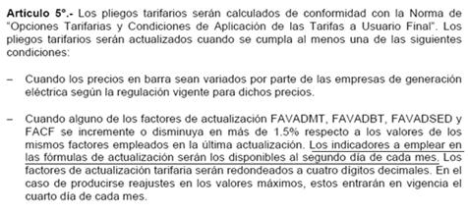
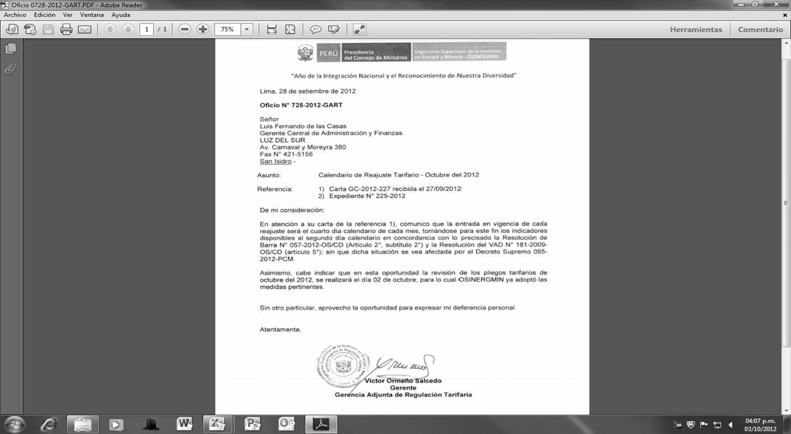
RESUMEN DEL REAJUSTE TARIFARIO

Reajuste al 04/diciembre/2012 |  |  |  |  | Factor que motiva ajuste

Actividad | Límite | Límite | Límite | Factor
Regulada | Inferior | Superior | Tarifario +/- | aplicable
Generación SEIN | -0.59% | -0.44% | 5% | Ft-1
Generación Aislada | -0.26% | -0.01% | 1.5% | Ft-1
Transmisión Principal | -0.50% | 0.00% | 5% | Ft-1
Transmisión Secundaria | -2.81% | -1.61% | 5% | Ft-1
Distribución | -0.32% | -0.14% | 1.5% | Ft-1
Precio a Nivel Generación | -1.84% |  | 1% | Ft
Donde: | Ft = Factor calculado en la presente evaluación
 | Ft-1 = Factor empleado en la última actualización
 | = Factor ratificado en la evaluación del mes anterior
Variación respecto al mes pasado

Variable | 04/11/2012 | 04/12/2012 | Variación
IPM | 208.934206 | 208.463032 | -0.23%
TC (S/./US$) | 2.592 | 2.579 | -0.50%
PGN (S/./MMBtu) | 6.459 | 6.426 | -0.51%
FOBCB (US$/tn) | 108.130 | 106.150 | -1.83%
Diesel B5+ISC (S/./gl) - Callao | 9.980 | 9.630 | -3.51%
Residual+ISC (S/./gl.) - Callao | 6.820 | 6.550 | -3.96%
Diesel B5+ISC (S/./gl) - El Milagro | 10.390 | 10.390 | 0.00%
Diesel B5+ISC (S/./gl) - Iquitos | 9.690 | 9.690 | 0.00%
Residual+ISC (S/./gl.) - Iquitos | 7.540 | 7.540 | 0.00%
Diesel B5+ISC (S/./gl) - Cusco | 10.890 | 10.890 | 0.00%
IPCu (ctv.US$/lb) | 355.8625 | 358.5917 | 0.77%
IPAl (US$/tn) | 2039.2736 | 2025.2736 | -0.69%

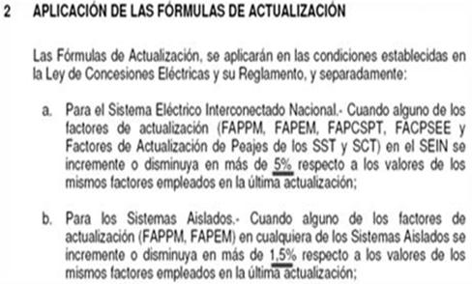
Por actividad
Precio en Barra-SEIN (Res. 057-2012-OS/CD) |  |  |  |  |  |  | Resolución 057-2012-OS/CD
Variable | 04/11/2012 | 04/12/2012 | Variación
IPM | 208.934206 | 208.463032 | -0.2%
TC (S/./US$) | 2.592 | 2.579 | -0.5%
PGN (S/./MMBtu) | 6.459 | 6.426 | -0.5%
FOBCB (US$/tn) | 108.130 | 106.15 | -1.8%
Diesel 2+ISC (S/./gl) - Callao | 9.98 | 9.63 | -3.5%
Residual+ISC (S/./gl.) - Callao | 6.82 | 6.55 | -4.0%

Precio en Barra-Aislados (Res. 057-2012-OS/CD)
Variable | 04/11/2012 | 04/12/2012 | Variación
IPM | 208.934206 | 208.463032 | -0.2%
TC (S/./US$) | 2.592 | 2.579 | -0.5%
PGN (S/./MMBtu) | 6.459 | 6.426 | -0.5%
FOBCB (US$/tn) | 108.13 | 106.15 | -1.8%
Diesel 2+ISC (S/./gl) - El Milagro | 10.39 | 10.39 | 0.0%
Diesel 2+ISC (S/./gl) - Iquitos | 9.69 | 9.69 | 0.0%
Residual+ISC (S/./gl.) - Iquitos | 7.54 | 7.54 | 0.0% |  |  |  | Resolución 184-2009-OS/CD
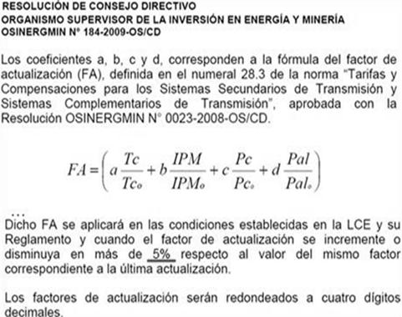
Diesel 2+ISC (S/./gl) - Cusco | 10.89 | 10.89 | 0.0%

Transmision Principal (Res. 057-2012-OS/CD)
Variable | 04/11/2012 | 04/12/2012 | Variación
IPM | 208.934206 | 208.463032 | -0.2%
TC (S/./US$) | 2.592 | 2.579 | -0.5%
IPCu (ctv.US$/lb) | 355.863 | 358.5917 | 0.8%
IPAl (US$/tn) | 2039.274 | 2025.2736 | -0.7%

Transmision Secundaria (Res. 184-2009-OS/CD)
Variable | 04/11/2012 | 04/12/2012 | Variación
IPM | 208.934206 | 208.463032 | -0.2%
TC (S/./US$) | 2.592 | 2.579 | -0.5%
IPCu (ctv.US$/lb) | 355.863 | 358.59166667 | 0.8%
IPAl (US$/tn) | 2039.274 | 2025.2735769 | -0.7%

Distribución (Res. 181-2009-OS/CD)
Variable | 04/11/2012 | 04/12/2012 | Variación
IPM | 208.934206 | 208.463032 | -0.2%
TC (S/./US$) | 2.592 | 2.579 | -0.5%
IPCu (ctv.US$/lb) | 355.863 | 358.59166667 | 0.8% |  |  |  | Resolución 181-2009-OS/CD
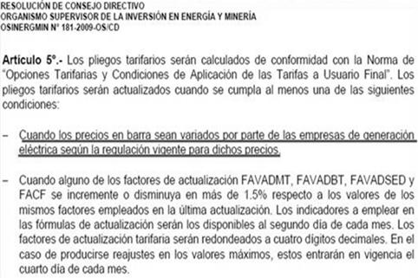
IPAl (US$/tn) | 2039.274 | 2025.2735769 | -0.7%
TA Cobre | 0% | 0% | 0.00%
TA Aluminio | 0% | 0% | 0.00%

Tasa Arancelaria - Productos Importados (TABBT) (Res. 181-2009-OS/CD)
Variable | 04/11/2012 | 04/12/2012 | Diferencia
Sector 1 | 1.05% | 1.05% | 0.00%
Sector 2 | 1.79% | 1.79% | 0.00%
Sector 3 | 2.08% | 2.08% | 0.00%
Sector 4 | 2.24% | 2.24% | 0.00%
Sector 5 | 1.93% | 1.93% | 0.00%
Sector Especial | 0.08% | 0.08% | 0.00%
100% Estado Prepago | 0.43% | 0.43% | 0.00%
100% Estado Convencional | 0.74% | 0.74% | 0.00%
100% Privado Prepago | 0.43% | 0.43% | 0.00%
100% Privado Convencional | 0.74% | 0.74% | 0.00%

IMPACTO DEL PRECIO DE LOS COMBUSTIBLES
Variación respecto al último ajuste

 |  | 2012-11-04 |  | 2012-12-04
 |  | Precio + ISC |  | Precio + ISC |  | Var. %
Sistema | Punto de venta | D B5 (S/./gl) | R6 (S/./gl) | D B5 (S/./gl) | R6 (S/./gl) | D B5 (S/./gl) | R6 (S/./gl)
SEIN | Lima (Callao) | 9.98 | 6.82 | 9.63 | 6.55 | -4% | -4%
Electronorte | Callao | 10.39 |  | 10.39 |  | 0%
Electro Oriente | Iquitos | 9.69 | 7.54 | 9.69 | 7.54 | 0% | 0%
ELSM, HDN, Seal | Callao | 10.39 |  | 10.39 |  | 0%
Electro Sur Este | Cusco | 10.89 |  | 10.89 |  | 0%
(*) Actualización de Precios de Contratos resultantes de procesos de licitación de suministro: Caso SEIN (Precio de Referencia Diesel)
- Para el caso del SEIN, mediante Oficio GART 541-2012-GART dirigido a Edelnor con fecha 07/08/2012.
- En este oficio, se establecen qué Precio de Referencia del Diesel se utilizará en las fórmulas de reajuste en los contratos (licitaciones)
- En resumen, el precio a utilizarse correspondería al valor del Addendum N° 1 de la lista de Petroperú.
(*) Actualización de Precios en Barra y alineación de criterios: Caso SEIN (Precio de Referencia del Diesel)
- Al 04/08/2012 no existe un precio de referencia del Diesel 2 en la Hoja 1 de la Lista de Precios de Petroperú.
- Se han recibido correos solicitando un precio de referencia del Diesel para la actualización de barra, pese a que su ponderador SEIN es cero.
- A fin de alinear criterios, el precio Diesel a utilizarse en la actualización de barra, correspondería al valor del Addendum N° 1 de la lista de Petro.
(*) Implicancias del ISC del Diesel SEIN y Aislados ante el Nuevo Precio Diesel B5 en la evaluación realizada para el 04/09/2012
- El Precio del Diesel del Addendum 1 y del Addendum 4 tiene otro ISC (distinto al de los fijados incialmente)
- Para efectos de la referencia, se está considerando los impuestos del combustible de referencia (Addendum 1 - SEIN) y (Addendum 4 - Aislados).
- Ello es consistente con la definición prevista para esta variable ISC_D2 en el Cuadro 6 de la Res. de Barra 057-2012-OS/CD:

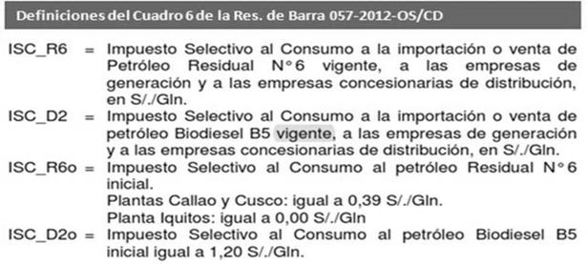

CALENDARIZACIÓN DE LOS PLIEGOS TARIFARIOS
Indicadores disponibles al segundo día calendario de cada mes
Conformidad de factores y pliegos se da como máximo el segundo día calendario de cada mes
Sin perjuicio de la entrada en vigencia (dos días calendario más) pues ello no requiere atención pública.

Ley de Procedimiento Administrativo General, Ley N° 27444 – art. 134° y 139° |  |  |  | Resolución de Barra N° 057-2012-OS/CD - Artículo 2°, Subtítulo 2.
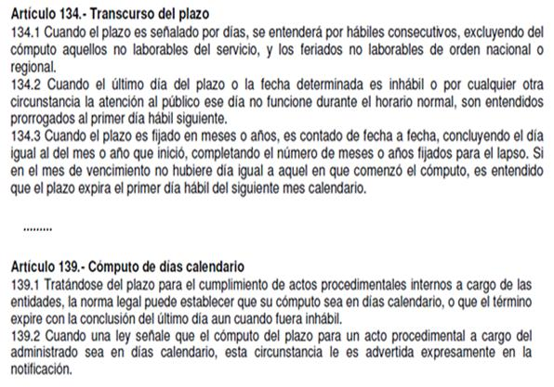
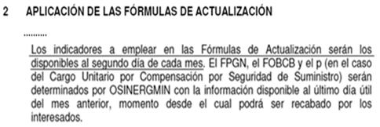

 |  |  |  | Resolución del VAD n° 181-2009-OS/CD - Artículo 5°

Factores
Factores de Actualización Tarifaria |  |  |  |  | Ponderadores de los Factores de Actualización establecidos por Resolución |  |  |  |  |  |  |  |  |  | Índices Componentes de los Factores de Actualización |  |  |  |  |  |  |  |  |  | Variables actualizadas |  |  |  |  |  |  |  |  |  |  |  |  |  |  |  |  |  |  |  |  |  |  |  |  | Variables fijadas en la Resolución
Reajuste al 04/diciembre/2012

$$FAPPMsein=\left(a\frac{TC}{{TC}_{0}}+b\frac{IPM}{{IPM}_{0}}\right)$$
 | Ft-1 | Ft |  | Aplicable
Descripción | 4-Nov-12 | 4-Dec-12 | Variación (%) | 4-Dec-12 |  |  |  |  |  |  |  |  |  |  |  |  |  |  |  |  |  |  |  |  | Generación (V.actuales) |  |  |  |  |  |  |  |  |  |  |  |  |  |  |  |  |  |  |  |  |  |  |  |  | Generación (V.Resolución) |  |  |  |  |  |  |  |  |  |  |  |  |  |  |  |  |  |  |  |  |  |  |  |  | Indicadores Macroeconómicos de la Generación
A. GENERACIÓN - TARIFAS EN BARRA (Res. N° 057-2012-OS/CD) |  |  |  |  | Generación (Pondedadores) |  |  |  | FTC | FPM |  |  |  |  | Generación (Componentes) |  |  |  | FTC | FPM |  |  |  |  |  |  |  |  | TC | IPM |  |  |  |  |  |  |  |  |  |  |  |  |  |  |  |  |  |  |  |  |  |  |  | TCo | IPMo |  |  |  |  |  |  |  |  |  |  |  |  |  |  |  |  |  |  |  |  | Fuente | IPM | TC (S/./US$) | PGN (S/./MMBtu) | FOBCB (US$/tn)
1. POTENCIA (FAPPM) |  |  |  |  |  |  |  |  | a | b |  |  |  |  |  |  |  |  | a | b |  |  |  |  |  |  |  |  | a | b |  |  |  |  |  |  |  |  |  |  |  |  |  |  |  |  |  |  |  |  |  |  |  | a | b |  |  |  |  |  |  |  |  |  |  |  |  |  |  |  |  |  |  |  | Valores Base | Resolucion Base | 209.909211 | 2.668 | 6.5282 | 125.89
$$FAPEMsein=\left(d\frac{TC}{{TC}_{0}}+s\frac{IPM}{{IPM}_{0}}+e\frac{\left(PD2 + ISC_D2\right)}{\left({PD2}_{0}+{ISC_D2}_{0}\right)}+f\frac{\left(PR6 + ISC_R6\right)}{\left({PR6}_{0}+{ISC_R6}_{0}\right)}+g\frac{PGN}{{PGN}_{0}}+cb\frac{PCB}{{PCB}_{0}}\frac{TC}{{TC}_{0}}\right)$$
Sistema Eléctrico Interconectado Nacional (SEIN) | 0.9772 | 0.9729 | -0.44% | 0.9772 | SEIN (Potencia) |  |  |  | 76.36% | 23.64% | FD2SEIN | FR6SEIN | FPGN | FCB | SEIN (Potencia) |  |  |  | 0.9666 | 0.9931 | FD2 | FR6 | FPGN | FCB | SEIN (Potencia) |  |  |  | 2.5790 | 208.4630 | FD2 | FR6 | FPGN | FCB |  |  |  |  |  |  |  |  |  |  |  |  |  |  |  | SEIN (Potencia) |  |  |  | 2.6680 | 209.9092 | FD2 | FR6 | FPGN | FCB |  |  |  |  |  |  |  |  |  |  |  |  |  |  |  | Valores Actuales | Indicador actualizado | 208.463032 | 2.579 | 6.426 | 106.15
2. ENERGÍA (FAPEM) |  |  |  |  |  |  |  |  | d | s | e | f | g | cb |  |  |  |  | d | s | e | f | g | cb |  |  |  |  | d | s | e | f | g | cb |  |  |  |  |  |  |  |  |  |  |  |  |  |  |  |  |  |  |  | d | s | e | f | g | cb |  |  |  |  |  |  |  |  |  |  |  |  |  |  |  | Valores Base de combustibles
Sistema Eléctrico Interconectado Nacional (SEIN) | 0.9836 | 0.9778 | -0.59% | 0.9836 | SEIN (Energía) |  |  |  | 11.83% | 0.00% | 0.00% | 2.56% | 85.44% | 0.17% | SEIN (Energía) |  |  |  | 0.9666 | 0.0000 | 0.0000 | 0.8229 | 0.9843 | 0.8151 | SEIN (Energía) |  |  |  | 2.5790 | 0.0000 | 0.0000 | 6.5500 | 6.4260 | 273.7609 |  |  |  |  |  |  |  |  |  |  |  |  |  |  |  | SEIN (Energía) |  |  |  | 2.6680 | 0.0000 | 0.0000 | 7.9600 | 6.5282 | 335.8745 |  |  |  |  |  |  |  |  |  |  |  |  |  |  |  | Sistema | Punto de venta | D2 (S/./gl) | R6 (S/./gl) | ISC_D2(S/./Galón) | ISC_R6 (S/./Galón)
Sistemas Aislados
$$FAPEMsein=\left(d\frac{TC}{{TC}_{0}}+s\frac{IPM}{{IPM}_{0}}+e\frac{\left(PD2 + ISC_D2\right)}{\left({PD2}_{0}+{ISC_D2}_{0}\right)}+f\frac{\left(PR6 + ISC_R6\right)}{\left({PR6}_{0}+{ISC_R6}_{0}\right)}+g\frac{PGN}{{PGN}_{0}}+cb\frac{PCB}{{PCB}_{0}}\frac{TC}{{TC}_{0}}\right)$$
Adinelsa | 0.9915 | 0.9889 | -0.26% | 0.9915 | Adinelsa |  |  | G3 | 16.06% | 83.94% | 0.00% | 0.00% | 0.00% | 0.00% | Adinelsa |  |  | G3 | 0.9666 | 0.9931 | 0.0000 | 0.0000 | 0.0000 | 0.0000 | Adinelsa |  |  | G3 | 2.5790 | 208.4630 | 0.0000 | 0.0000 | 0.0000 | 0.0000 |  |  |  |  |  |  |  |  |  |  |  |  |  |  |  | Adinelsa |  |  | G3 | 2.6680 | 209.9092 | 0.0000 | 0.0000 | 0.0000 | 0.0000 |  |  |  |  |  |  |  |  |  |  |  |  |  |  |  | SEIN | Lima (Callao) | 9.37 | 7.57 | 1.20 | 0.39
Chavimochic | 0.9915 | 0.9889 | -0.26% | 0.9915 | Chavimochic |  |  | G3 | 16.06% | 83.94% | 0.00% | 0.00% | 0.00% | 0.00% | Chavimochic |  |  | G3 | 0.9666 | 0.9931 | 0.0000 | 0.0000 | 0.0000 | 0.0000 | Chavimochic |  |  | G3 | 2.5790 | 208.4630 | 0.0000 | 0.0000 | 0.0000 | 0.0000 |  |  |  |  |  |  |  |  |  |  |  |  |  |  |  | Chavimochic |  |  | G3 | 2.6680 | 209.9092 | 0.0000 | 0.0000 | 0.0000 | 0.0000 |  |  |  |  |  |  |  |  |  |  |  |  |  |  |  | G1 - Electronorte | Callao | 9.03 |  | 1.20
Edelnor | 0.9915 | 0.9889 | -0.26% | 0.9915 | Edelnor |  |  | G3 | 16.06% | 83.94% | 0.00% | 0.00% | 0.00% | 0.00% | Edelnor |  |  | G3 | 0.9666 | 0.9931 | 0.0000 | 0.0000 | 0.0000 | 0.0000 | Edelnor |  |  | G3 | 2.5790 | 208.4630 | 0.0000 | 0.0000 | 0.0000 | 0.0000 |  |  |  |  |  |  |  |  |  |  |  |  |  |  |  | Edelnor |  |  | G3 | 2.6680 | 209.9092 | 0.0000 | 0.0000 | 0.0000 | 0.0000 |  |  |  |  |  |  |  |  |  |  |  |  |  |  |  | G2 - Electro Oriente | Iquitos | 9.53 | 7.80 | 0.00 | 0.00
Eilhicha | 0.9915 | 0.9889 | -0.26% | 0.9915 | Eilhicha |  |  | G3 | 16.06% | 83.94% | 0.00% | 0.00% | 0.00% | 0.00% | Eilhicha |  |  | G3 | 0.9666 | 0.9931 | 0.0000 | 0.0000 | 0.0000 | 0.0000 | Eilhicha |  |  | G3 | 2.5790 | 208.4630 | 0.0000 | 0.0000 | 0.0000 | 0.0000 |  |  |  |  |  |  |  |  |  |  |  |  |  |  |  | Eilhicha |  |  | G3 | 2.6680 | 209.9092 | 0.0000 | 0.0000 | 0.0000 | 0.0000 |  |  |  |  |  |  |  |  |  |  |  |  |  |  |  | G3 - Hidrandina, Seal | Callao | 9.03 |  | 1.20
Electro Oriente | 0.9719 | 0.9713 | -0.06% | 0.9719 | Electro Oriente |  |  | G2 | 9.03% | 7.36% | 5.30% | 78.31% | 0.00% | 0.00% | Electro Oriente |  |  | G2 | 0.9666 | 0.9931 | 1.0168 | 0.9667 | 0.0000 | 0.0000 | Electro Oriente |  |  | G2 | 2.5790 | 208.4630 | 9.6900 | 7.5400 | 0.0000 | 0.0000 |  |  |  |  |  |  |  |  |  |  |  |  |  |  |  | Electro Oriente |  |  | G2 | 2.6680 | 209.9092 | 9.5300 | 7.8000 | 0.0000 | 0.0000 |  |  |  |  |  |  |  |  |  |  |  |  |  |  |  | G4 - Electro Sur Este | Cusco | 9.47 |  | 1.20
Electro Sur Este | 1.0185 | 1.0184 | -0.01% | 1.0185 | Electro Sur Este |  |  | G4 | 1.18% | 5.90% | 92.92% | 0.00% | 0.00% | 0.00% | Electro Sur Este |  |  | G4 | 0.9666 | 0.9931 | 1.0206 | 0.0000 | 0.0000 | 0.0000 | Electro Sur Este |  |  | G4 | 2.5790 | 208.4630 | 10.8900 | 0.0000 | 0.0000 | 0.0000 |  |  |  |  |  |  |  |  |  |  |  |  |  |  |  | Electro Sur Este |  |  | G4 | 2.6680 | 209.9092 | 10.6700 | 0.0000 | 0.0000 | 0.0000
Electro Ucayali | 0.9915 | 0.9889 | -0.26% | 0.9915 | Electro Ucayali |  |  | G3 | 16.06% | 83.94% | 0.00% | 0.00% | 0.00% | 0.00% | Electro Ucayali |  |  | G3 | 0.9666 | 0.9931 | 0.0000 | 0.0000 | 0.0000 | 0.0000 | Electro Ucayali |  |  | G3 | 2.5790 | 208.4630 | 0.0000 | 0.0000 | 0.0000 | 0.0000 |  |  |  |  |  |  |  |  |  |  |  |  |  |  |  | Electro Ucayali |  |  | G3 | 2.6680 | 209.9092 | 0.0000 | 0.0000 | 0.0000 | 0.0000 |  |  |  |  |  |  |  |  |  |  |  |  |  |  |  | Valores Actuales de Combustibles |  | PPVn - Lista Petroperú |  | Precios de referencia OSINERGMIN |  | Los Menores |  | ISC
Electrocentro | 0.9915 | 0.9889 | -0.26% | 0.9915 | Electrocentro |  |  | G3 | 16.06% | 83.94% | 0.00% | 0.00% | 0.00% | 0.00% | Electrocentro |  |  | G3 | 0.9666 | 0.9931 | 0.0000 | 0.0000 | 0.0000 | 0.0000 | Electrocentro |  |  | G3 | 2.5790 | 208.4630 | 0.0000 | 0.0000 | 0.0000 | 0.0000 |  |  |  |  |  |  |  |  |  |  |  |  |  |  |  | Electrocentro |  |  | G3 | 2.6680 | 209.9092 | 0.0000 | 0.0000 | 0.0000 | 0.0000 |  |  |  |  |  |  |  |  |  |  |  |  |  |  |  | Sistema | Punto de venta | D2 (S/./gl) | R6 (S/./gl) | D2 (S/./gl) | R6 (S/./gl) | D2 (S/./gl) | R6 (S/./gl) | ISC_D2 (S/./Galón) | ISC_R6 (S/./Galón)
Electronorte | 0.9932 | 0.9907 | -0.25% | 0.9932 | Electronorte |  |  | G1 | 15.02% | 78.08% | 6.90% | 0.00% | 0.00% | 0.00% | Electronorte |  |  | G1 | 0.9666 | 0.9931 | 1.0156 | 0.0000 | 0.0000 | 0.0000 | Electronorte |  |  | G1 | 2.5790 | 208.4630 | 10.3900 | 0.0000 | 0.0000 | 0.0000 |  |  |  |  |  |  |  |  |  |  |  |  |  |  |  | Electronorte |  |  | G1 | 2.6680 | 209.9092 | 10.2300 | 0.0000 | 0.0000 | 0.0000 |  |  |  |  |  |  |  |  |  |  |  |  |  |  |  | SEIN | Lima (Callao) | 9.44 | 6.34 | 8.62 | 6.16 | 8.6200 | 6.1600 | 1.01 | 0.39
Hidrandina | 0.9928 | 0.9903 | -0.25% | 0.9928 | Hidrandina |  |  | G3 | 15.23% | 79.27% | 5.50% | 0.00% | 0.00% | 0.00% | Hidrandina |  |  | G3 | 0.9666 | 0.9931 | 1.0156 | 0.0000 | 0.0000 | 0.0000 | Hidrandina |  |  | G3 | 2.5790 | 208.4630 | 10.3900 | 0.0000 | 0.0000 | 0.0000 |  |  |  |  |  |  |  |  |  |  |  |  |  |  |  | Hidrandina |  |  | G3 | 2.6680 | 209.9092 | 10.2300 | 0.0000 | 0.0000 | 0.0000 |  |  |  |  |  |  |  |  |  |  |  |  |  |  |  | G1 - Electronorte | Callao | 9.19 |  |  |  | 9.1900 |  | 1.20
$$FA_{PNG}=0.49\left[\left(\frac{\frac{PPM}{7.2×0.8}+0.2 PEMP+0.8 PEMF}{13.74}\right)\right]+0.51\left[\left(\frac{\frac{PPL}{7.2×0.8}+0.2 PELP+0.8 PELF}{15.47}\right)\right]$$
Seal | 1.0044 | 1.0032 | -0.12% | 1.0044 | Seal |  |  | G3 | 7.95% | 38.09% | 53.96% | 0.00% | 0.00% | 0.00% | Seal |  |  | G3 | 0.9666 | 0.9931 | 1.0156 | 0.0000 | 0.0000 | 0.0000 | Seal |  |  | G3 | 2.5790 | 208.4630 | 10.3900 | 0.0000 | 0.0000 | 0.0000 |  |  |  |  |  |  |  |  |  |  |  |  |  |  |  | Seal |  |  | G3 | 2.6680 | 209.9092 | 10.2300 | 0.0000 | 0.0000 | 0.0000 |  |  |  |  |  |  |  |  |  |  |  |  |  |  |  | G2 - Electro Oriente | Iquitos | 9.69 | 7.54 |  |  | 9.6900 | 7.5400
FA_PNG (Res. 234-2012-OS/CD) | 1.0000 | 0.9816 | -1.84% | 0.9816 |  |  |  |  |  |  |  |  |  |  |  |  |  |  |  |  |  |  |  |  |  |  |  |  |  |  |  |  |  |  |  |  |  |  |  |  |  |  |  |  |  |  |  |  |  |  |  |  |  |  |  |  |  |  |  |  |  |  |  |  |  |  |  |  |  |  |  |  |  |  | G3 - Hidrandina, Seal | Callao | 9.19 |  |  |  | 9.1900 |  | 1.20
FIGV (Resoluciones OSINERGMIN N° 182-2009-OS/CD) | 1.1800 | 1.1800 | 0.00% | 1.1800 |  |  |  |  |  |  |  |  |  |  |  |  |  |  |  |  |  |  |  |  |  |  |  |  |  |  |  |  |  |  |  |  |  |  |  |  |  |  |  |  |  |  |  |  |  |  |  |  |  |  |  |  |  |  |  |  |  |  |  |  |  |  |  |  |  |  |  |  |  |  | G4 - Electro Sur Este | Cusco | 9.88 |  |  |  | 9.8800 |  | 1.01
0 |  |  |  |  | T.Principal (Ponderadores) |  |  |  | FTCtp | FPMtp | FPALtp | FPCUtp |  |  | T.Principal (Componentes) |  |  |  | FTCtp | FPMtp | FPALtp | FPCUtp |  |  | T.Principal (V.actuales) |  |  |  | FTCtp | FPMtp | FPALtp | FPCUtp |  |  |  |  |  |  |  |  |  |  |  |  |  |  |  |  |  | T.Principal (V.Resolución) |  |  |  | FTCtp | FPMtp | FPALtp | FPCUtp |  |  |  |  |  |  |  |  |  |  |  |  |  |  |  |  |  | Indicadores Macroeconómicos de la Transmision Principal (Parte 2)
$$FATP=\left(l\frac{TC}{{TC}_{0}}+m\frac{IPM}{{IPM}_{0}}+n\frac{Pal}{{Pal}_{0}}+o\frac{Pc}{{Pc}_{0}}+p\right)$$
B1. TRANSMISIÓN PRINCIPAL - PEAJES (Res. N° 057-2012-OS/CD) |  |  |  |  |  |  |  |  | l | m | n | o |  |  |  |  |  |  | l | m | n | o | p |  |  |  |  |  | l | m | n | o |  |  |  |  |  |  |  |  |  |  |  |  |  |  |  |  |  |  |  |  |  | l | m | n | o | p |  |  |  |  |  |  |  |  |  |  |  |  |  |  |  |  |  | Fuente | IPM | TC (S/./US$) | Pcu (ctv. US$/lb) | Pal
SPT de REP | 0.9715 | 0.9666 | -0.50% | 0.9715 | SPT de REP |  |  |  | 100.00% | 0.00% | 0.00% | 0.00% |  |  | SPT de REP |  |  |  | 0.9666 | 0.0000 | 0.0000 | 0.0000 | 0.0000 |  | SPT de REP |  |  |  | 2.5790 | 0.0000 | 0.0000 | 0.0000 |  |  |  |  |  |  |  |  |  |  |  |  |  |  |  |  |  | SPT de REP |  |  |  | 2.6680 | 0.0000 | 0.0000 | 0.0000 | 0.0000 |  |  |  |  |  |  |  |  |  |  |  |  |  |  |  |  | Valores Base | Resolucion Base | 209.909211 | 2.668000 | 271.3500 | 1856.7620
SPT de San Gabán | 0.9832 | 0.9797 | -0.36% | 0.9832 | SPT de San Gabán |  |  |  | 51.59% | 48.35% | 0.00% | 0.06% |  |  | SPT de San Gabán |  |  |  | 0.9666 | 0.9931 | 0.0000 | 1.3215 | 0.0000 |  | SPT de San Gabán |  |  |  | 2.5790 | 208.4630 | 0.0000 | 358.5917 |  |  |  |  |  |  |  |  |  |  |  |  |  |  |  |  |  | SPT de San Gabán |  |  |  | 2.6680 | 209.9092 | 0.0000 | 271.3500 | 0.0000 |  |  |  |  |  |  |  |  |  |  |  |  |  |  |  |  | Valores Actuales | Indicador actualizado | 208.463032 | 2.579 | 358.5917 | 2025.2736
SPT de Antamina | 0.9840 | 0.9804 | -0.37% | 0.9840 | SPT de Antamina |  |  |  | 51.35% | 48.38% | 0.00% | 0.27% |  |  | SPT de Antamina |  |  |  | 0.9666 | 0.9931 | 0.0000 | 1.3215 | 0.0000 |  | SPT de Antamina |  |  |  | 2.5790 | 208.4630 | 0.0000 | 358.5917 |  |  |  |  |  |  |  |  |  |  |  |  |  |  |  |  |  | SPT de Antamina |  |  |  | 2.6680 | 209.9092 | 0.0000 | 271.3500 | 0.0000
SPT de Eteselva | 1.0341 | 1.0290 | -0.49% | 1.0341 | SPT de Eteselva |  |  |  | 28.00% | 29.47% | 41.75% | 0.78% |  |  | SPT de Eteselva |  |  |  | 0.9666 | 0.9931 | 1.0908 | 1.3215 | 0.0000 |  | SPT de Eteselva |  |  |  | 2.5790 | 208.4630 | 2025.2736 | 358.5917 |  |  |  |  |  |  |  |  |  |  |  |  |  |  |  |  |  | SPT de Eteselva |  |  |  | 2.6680 | 209.9092 | 1856.7620 | 271.3500 | 0.0000 |  |  |  |  |  |  |  |  |  |  |  |  |  |  |  |  | Variables del FAPPM, el cual está como Multiplicativo en el factor "p" de actualización del Cargo Unitario por Compensación de Seguridad de Suministro (CUCSS)
SPT de Redesur | 0.9715 | 0.9666 | -0.50% | 0.9715 | SPT de Redesur |  |  |  | 100.00% | 0.00% | 0.00% | 0.00% |  |  | SPT de Redesur |  |  |  | 0.9666 | 0.0000 | 0.0000 | 0.0000 | 0.0000 |  | SPT de Redesur |  |  |  | 2.5790 | 0.0000 | 0.0000 | 0.0000 |  |  |  |  |  |  |  |  |  |  |  |  |  |  |  |  |  | SPT de Redesur |  |  |  | 2.6680 | 0.0000 | 0.0000 | 0.0000 | 0.0000 |  |  |  |  |  |  |  |  |  |  |  |  |  |  |  |  |  | Fuente | IPM | TC (S/./US$)
SPT de Transmantaro | 0.9715 | 0.9666 | -0.50% | 0.9715 | SPT de Transmantaro |  |  |  | 100.00% | 0.00% | 0.00% | 0.00% |  |  | SPT de Transmantaro |  |  |  | 0.9666 | 0.0000 | 0.0000 | 0.0000 | 0.0000 |  | SPT de Transmantaro |  |  |  | 2.5790 | 0.0000 | 0.0000 | 0.0000 |  |  |  |  |  |  |  |  |  |  |  |  |  |  |  |  |  | SPT de Transmantaro |  |  |  | 2.6680 | 0.0000 | 0.0000 | 0.0000 | 0.0000 |  |  |  |  |  |  |  |  |  |  |  |  |  |  |  |  | Valores Base | Resolucion Base | 209.909211 | 2.668
SPT de ISA | 0.9715 | 0.9666 | -0.50% | 0.9715 | SPT de ISA |  |  |  | 100.00% | 0.00% | 0.00% | 0.00% |  |  | SPT de ISA |  |  |  | 0.9666 | 0.0000 | 0.0000 | 0.0000 | 0.0000 |  | SPT de ISA |  |  |  | 2.5790 | 0.0000 | 0.0000 | 0.0000 |  |  |  |  |  |  |  |  |  |  |  |  |  |  |  |  |  | SPT de ISA |  |  |  | 2.6680 | 0.0000 | 0.0000 | 0.0000 | 0.0000 |  |  |  |  |  |  |  |  |  |  |  |  |  |  |  |  | Valores Actuales | Indicador actualizado | 208.463032 | 2.579
 |  |  |  |  |  |  |  |  | FTC | FPM |  |  |  |  |  |  |  |  | FTC | FPM |  |  |  |  |  |  |  |  | FTC | FPM |  |  |  |  |  |  |  |  |  |  |  |  |  |  |  |  |  |  |  |  |  |  |  | FTC | FPM
Cargo Unitario por Compensación por Seguridad de Suministro (CUCSS) |  |  |  |  |  |  |  |  | a | b |  |  |  |  |  |  |  |  | a | b |  |  |  |  |  |  |  |  | a | b |  |  |  |  |  |  |  |  |  |  |  |  |  |  |  |  |  |  |  |  |  |  |  | a | b |  |  |  |  |  |  |  |  |  |  |  |  |  |  |  |  |  |  |  | Multiplicativo del Factor "p", DP/550.204 |  | DP (Último Comunicado GART) | Denominador (por Resolución)
Cargo Unitario por Compensación por Seguridad de Suministro | 0.9772 | 0.9729 | -0.44% | 0.9772 | Cargo Unitario por Compensación por Seguridad de Suministro |  |  |  | 76.36% | 23.64% |  |  |  |  | Cargo Unitario por Compensación por Seguridad de Suministro |  |  |  | 0.9666 | 0.9931 |  |  |  |  | Cargo Unitario por Compensación por Seguridad de Suministro |  |  |  | 2.5790 | 208.4630 |  |  |  |  |  |  |  |  |  |  |  |  |  |  |  |  |  |  |  | Cargo Unitario por Compensación por Seguridad de Suministro |  |  |  | 2.6680 | 209.9092 |  |  |  |  |  |  |  |  |  |  |  |  |  |  |  |  |  |  |  | Multiplicativo del factor "p" del CUCSS |  | 550.204 | 550.204
 |  |  |  |  |  |  |  |  | FTCtp | FPMtp | FPALtp | FPCUtp |  |  |  |  |  |  | FTCtp | FPMtp | FPALtp | FPCUtp |  |  |  |  |  |  | FTCtp | FPMtp | FPALtp | FPCUtp |  |  |  |  |  |  |  |  |  |  |  |  |  |  |  |  |  |  |  |  |  | FTCtp | FPMtp | FPALtp | FPCUtp
Costos Variables de Operación Adicional en Generación |  |  |  |  |  |  |  |  | l | m | n | o |  |  |  |  |  |  | l | m | n | o | p |  |  |  |  |  | l | m | n | o |  |  |  |  |  |  |  |  |  |  |  |  |  |  |  |  |  |  |  |  |  | l | m | n | o | p |  |  |  |  |  |  |  |  |  |  |  |  |  |  |  |  | Factor "p" establecido por Resolución |  | p
Cargo Unitario por CVOA-CMg | 1.7132 | 1.7132 | 0.00% | 1.7132 | Cargo Unitario por CVOA-CMg |  |  |  | 0.00% | 0.00% | 0.00% | 0.00% |  |  | Cargo Unitario por CVOA-CMg |  |  |  | 0.0000 | 0.0000 | 0.0000 | 0.0000 | 1.7132 |  | Cargo Unitario por CVOA-CMg |  |  |  | 0.0000 | 0.0000 | 0.0000 | 0.0000 |  |  |  |  |  |  |  |  |  |  |  |  |  |  |  |  |  | Cargo Unitario por CVOA-CMg |  |  |  | 0.0000 | 0.0000 | 0.0000 | 0.0000 | 1.7132 |  |  |  |  |  |  |  |  |  |  |  |  |  |  |  |  | Cargo Unitario por CVOA-CMg (*) |  | 1.7132
Cargo Unitario por CVOA-RSC | 0.0000 | 0.0000 | 0.00% | 0.0000 | Cargo Unitario por CVOA-RSC |  |  |  | 0.00% | 0.00% | 0.00% | 0.00% |  |  | Cargo Unitario por CVOA-RSC |  |  |  | 0.0000 | 0.0000 | 0.0000 | 0.0000 | 0.0000 |  | Cargo Unitario por CVOA-RSC |  |  |  | 0.0000 | 0.0000 | 0.0000 | 0.0000 |  |  |  |  |  |  |  |  |  |  |  |  |  |  |  |  |  | Cargo Unitario por CVOA-RSC |  |  |  | 0.0000 | 0.0000 | 0.0000 | 0.0000 | 0.0000 |  |  |  |  |  |  |  |  |  |  |  |  |  |  |  |  | Cargo Unitario por CVOA-RSC (*) |  | 0.0000
Cargo por Prima |  |  |  |  | Cargo por Prima |  |  |  |  |  |  |  |  |  | Cargo por Prima |  |  |  |  |  |  |  |  |  | Cargo por Prima |  |  |  |  |  |  |  |  |  |  |  |  |  |  |  |  |  |  |  |  |  |  |  |  | Cargo por Prima |  |  |  |  |  |  |  |  |  |  |  |  |  |  |  |  |  |  |  |  |  |  |  |  | Cargo por Prima
Cogeneración Paramonga | 0.0000 | 0.0000 | 0.00% | 0.0000 | Cogeneración Paramonga |  |  |  | 0.00% | 0.00% | 0.00% | 0.00% |  |  | Cogeneración Paramonga |  |  |  | 0.0000 | 0.0000 | 0.0000 | 0.0000 | 0.0000 |  | Cogeneración Paramonga |  |  |  | 0.0000 | 0.0000 | 0.0000 | 0.0000 |  |  |  |  |  |  |  |  |  |  |  |  |  |  |  |  |  | Cogeneración Paramonga |  |  |  | 0.0000 | 0.0000 | 0.0000 | 0.0000 | 0.0000 |  |  |  |  |  |  |  |  |  |  |  |  |  |  |  |  | Cogeneración Paramonga |  | 0.0000
C.H. Santa Cruz II | 1.0000 | 1.0000 | 0.00% | 1.0000 | C.H. Santa Cruz II |  |  |  | 0.00% | 0.00% | 0.00% | 0.00% |  |  | C.H. Santa Cruz II |  |  |  | 0.0000 | 0.0000 | 0.0000 | 0.0000 | 1.0000 |  | C.H. Santa Cruz II |  |  |  | 0.0000 | 0.0000 | 0.0000 | 0.0000 |  |  |  |  |  |  |  |  |  |  |  |  |  |  |  |  |  | C.H. Santa Cruz II |  |  |  | 0.0000 | 0.0000 | 0.0000 | 0.0000 | 1.0000 |  |  |  |  |  |  |  |  |  |  |  |  |  |  |  |  | C.H. Santa Cruz II |  | 1.0000
C.H. Santa Cruz I | 1.0000 | 1.0000 | 0.00% | 1.0000 | C.H. Santa Cruz I |  |  |  | 0.00% | 0.00% | 0.00% | 0.00% |  |  | C.H. Santa Cruz I |  |  |  | 0.0000 | 0.0000 | 0.0000 | 0.0000 | 1.0000 |  | C.H. Santa Cruz I |  |  |  | 0.0000 | 0.0000 | 0.0000 | 0.0000 |  |  |  |  |  |  |  |  |  |  |  |  |  |  |  |  |  | C.H. Santa Cruz I |  |  |  | 0.0000 | 0.0000 | 0.0000 | 0.0000 | 1.0000 |  |  |  |  |  |  |  |  |  |  |  |  |  |  |  |  | C.H. Santa Cruz I |  | 1.0000
C.H. Poechos 2 | 1.2500 | 1.2500 | 0.00% | 1.2500 | C.H. Poechos 2 |  |  |  | 0.00% | 0.00% | 0.00% | 0.00% |  |  | C.H. Poechos 2 |  |  |  | 0.0000 | 0.0000 | 0.0000 | 0.0000 | 1.2500 |  | C.H. Poechos 2 |  |  |  | 0.0000 | 0.0000 | 0.0000 | 0.0000 |  |  |  |  |  |  |  |  |  |  |  |  |  |  |  |  |  | C.H. Poechos 2 |  |  |  | 0.0000 | 0.0000 | 0.0000 | 0.0000 | 1.2500 |  |  |  |  |  |  |  |  |  |  |  |  |  |  |  |  | C.H. Poechos 2 |  | 1.2500
C.H. Roncador | 0.5000 | 0.5000 | 0.00% | 0.5000 | C.H. Roncador |  |  |  | 0.00% | 0.00% | 0.00% | 0.00% |  |  | C.H. Roncador |  |  |  | 0.0000 | 0.0000 | 0.0000 | 0.0000 | 0.5000 |  | C.H. Roncador |  |  |  | 0.0000 | 0.0000 | 0.0000 | 0.0000 |  |  |  |  |  |  |  |  |  |  |  |  |  |  |  |  |  | C.H. Roncador |  |  |  | 0.0000 | 0.0000 | 0.0000 | 0.0000 | 0.5000 |  |  |  |  |  |  |  |  |  |  |  |  |  |  |  |  | C.H. Roncador |  | 0.5000
C.H. Carhuaquero IV | 1.0000 | 1.0000 | 0.00% | 1.0000 | C.H. Carhuaquero IV |  |  |  | 0.00% | 0.00% | 0.00% | 0.00% |  |  | C.H. Carhuaquero IV |  |  |  | 0.0000 | 0.0000 | 0.0000 | 0.0000 | 1.0000 |  | C.H. Carhuaquero IV |  |  |  | 0.0000 | 0.0000 | 0.0000 | 0.0000 |  |  |  |  |  |  |  |  |  |  |  |  |  |  |  |  |  | C.H. Carhuaquero IV |  |  |  | 0.0000 | 0.0000 | 0.0000 | 0.0000 | 1.0000 |  |  |  |  |  |  |  |  |  |  |  |  |  |  |  |  | C.H. Carhuaquero IV |  | 1.0000
C.H. Caña Brava | 1.0000 | 1.0000 | 0.00% | 1.0000 | C.H. Caña Brava |  |  |  | 0.00% | 0.00% | 0.00% | 0.00% |  |  | C.H. Caña Brava |  |  |  | 0.0000 | 0.0000 | 0.0000 | 0.0000 | 1.0000 |  | C.H. Caña Brava |  |  |  | 0.0000 | 0.0000 | 0.0000 | 0.0000 |  |  |  |  |  |  |  |  |  |  |  |  |  |  |  |  |  | C.H. Caña Brava |  |  |  | 0.0000 | 0.0000 | 0.0000 | 0.0000 | 1.0000 |  |  |  |  |  |  |  |  |  |  |  |  |  |  |  |  | C.H. Caña Brava |  | 1.0000
C.H. La Joya | 1.6667 | 1.6667 | 0.00% | 1.6667 | C.H. La Joya |  |  |  | 0.00% | 0.00% | 0.00% | 0.00% |  |  | C.H. La Joya |  |  |  | 0.0000 | 0.0000 | 0.0000 | 0.0000 | 1.6667 |  | C.H. La Joya |  |  |  | 0.0000 | 0.0000 | 0.0000 | 0.0000 |  |  |  |  |  |  |  |  |  |  |  |  |  |  |  |  |  | C.H. La Joya |  |  |  | 0.0000 | 0.0000 | 0.0000 | 0.0000 | 1.6667 |  |  |  |  |  |  |  |  |  |  |  |  |  |  |  |  | C.H. La Joya |  | 1.6667
C.T. Huaycoloro | 0.9286 | 0.9286 | 0.00% | 0.9286 | C.T. Huaycoloro |  |  |  | 0.00% | 0.00% | 0.00% | 0.00% |  |  | C.T. Huaycoloro |  |  |  | 0.0000 | 0.0000 | 0.0000 | 0.0000 | 0.9286 |  | C.T. Huaycoloro |  |  |  | 0.0000 | 0.0000 | 0.0000 | 0.0000 |  |  |  |  |  |  |  |  |  |  |  |  |  |  |  |  |  | C.T. Huaycoloro |  |  |  | 0.0000 | 0.0000 | 0.0000 | 0.0000 | 0.9286 |  |  |  |  |  |  |  |  |  |  |  |  |  |  |  |  | C.T. Huaycoloro |  | 0.9286
C. H. Purmacana | 0.0000 | 0.0000 | 0.00% | 0.0000 | C. H. Purmacana |  |  |  | 0.00% | 0.00% | 0.00% | 0.00% |  |  | C. H. Purmacana |  |  |  | 0.0000 | 0.0000 | 0.0000 | 0.0000 | 0.0000 |  | C. H. Purmacana |  |  |  | 0.0000 | 0.0000 | 0.0000 | 0.0000 |  |  |  |  |  |  |  |  |  |  |  |  |  |  |  |  |  | C. H. Purmacana |  |  |  | 0.0000 | 0.0000 | 0.0000 | 0.0000 | 0.0000 |  |  |  |  |  |  |  |  |  |  |  |  |  |  |  |  | C. H. Purmacana |  | 0.0000
C.H. Huasahuasi I | 1.0000 | 1.0000 | 0.00% | 1.0000 | C.H. Huasahuasi I |  |  |  | 0.00% | 0.00% | 0.00% | 0.00% |  |  | C.H. Huasahuasi I |  |  |  | 0.0000 | 0.0000 | 0.0000 | 0.0000 | 1.0000 |  | C.H. Huasahuasi I |  |  |  | 0.0000 | 0.0000 | 0.0000 | 0.0000 |  |  |  |  |  |  |  |  |  |  |  |  |  |  |  |  |  | C.H. Huasahuasi I |  |  |  | 0.0000 | 0.0000 | 0.0000 | 0.0000 | 1.0000 |  |  |  |  |  |  |  |  |  |  |  |  |  |  |  |  | C.H. Huasahuasi I |  | 1.0000
C.H. Huasahuasi II | 1.0000 | 1.0000 | 0.00% | 1.0000 | C.H. Huasahuasi II |  |  |  | 0.00% | 0.00% | 0.00% | 0.00% |  |  | C.H. Huasahuasi II |  |  |  | 0.0000 | 0.0000 | 0.0000 | 0.0000 | 1.0000 |  | C.H. Huasahuasi II |  |  |  | 0.0000 | 0.0000 | 0.0000 | 0.0000 |  |  |  |  |  |  |  |  |  |  |  |  |  |  |  |  |  | C.H. Huasahuasi II |  |  |  | 0.0000 | 0.0000 | 0.0000 | 0.0000 | 1.0000 |  |  |  |  |  |  |  |  |  |  |  |  |  |  |  |  | C.H. Huasahuasi II |  | 1.0000
C.H. Nuevo Imperial | 0.3333 | 0.3333 | 0.00% | 0.3333 | C.H. Nuevo Imperial |  |  |  | 0.00% | 0.00% | 0.00% | 0.00% |  |  | C.H. Nuevo Imperial |  |  |  | 0.0000 | 0.0000 | 0.0000 | 0.0000 | 0.3333 |  | C.H. Nuevo Imperial |  |  |  | 0.0000 | 0.0000 | 0.0000 | 0.0000 |  |  |  |  |  |  |  |  |  |  |  |  |  |  |  |  |  | C.H. Nuevo Imperial |  |  |  | 0.0000 | 0.0000 | 0.0000 | 0.0000 | 0.3333 |  |  |  |  |  |  |  |  |  |  |  |  |  |  |  |  | C.H. Nuevo Imperial |  | 0.3333
Cargo Unitario por Generación Adicional |  |  |  |  | Cargo Unitario por Generación Adicional |  |  |  |  |  |  |  |  |  | Cargo Unitario por Generación Adicional |  |  |  |  |  |  |  |  |  | Cargo Unitario por Generación Adicional |  |  |  |  |  |  |  |  |  |  |  |  |  |  |  |  |  |  |  |  |  |  |  |  | Cargo Unitario por Generación Adicional |  |  |  |  |  |  |  |  |  |  |  |  |  |  |  |  |  |  |  |  |  |  |  |  | Cargo Unitario por Generación Adicional
Usuarios Regulados | 0.9862 | 0.9862 | 0.00% | 0.9862 | Usuarios Regulados |  |  |  | 0.00% | 0.00% | 0.00% | 0.00% |  |  | Usuarios Regulados |  |  |  | 0.0000 | 0.0000 | 0.0000 | 0.0000 | 0.9862 |  | Usuarios Regulados |  |  |  | 0.0000 | 0.0000 | 0.0000 | 0.0000 |  |  |  |  |  |  |  |  |  |  |  |  |  |  |  |  |  | Usuarios Regulados |  |  |  | 0.0000 | 0.0000 | 0.0000 | 0.0000 | 0.9862 |  |  |  |  |  |  |  |  |  |  |  |  |  |  |  |  | Usuarios Regulados |  | 0.9862
Cargo por Garantía (SGT) |  |  |  |  | Cargo por Garantía (SGT) |  |  |  |  |  |  |  |  |  | Cargo por Garantía (SGT) |  |  |  |  |  |  |  |  |  | Cargo por Garantía (SGT) |  |  |  |  |  |  |  |  |  |  |  |  |  |  |  |  |  |  |  |  |  |  |  |  | Cargo por Garantía (SGT)
Línea Chilca -Zapallal (Tramos 1 y 2) | 0.9715 | 0.9666 | -0.50% | 0.9715 | Línea Chilca -Zapallal (Tramos 1 y 2) |  |  |  | 100.00% | 0.00% | 0.00% | 0.00% |  |  | Línea Chilca -Zapallal (Tramos 1 y 2) |  |  |  | 0.9666 | 0.0000 | 0.0000 | 0.0000 | 0.0000 |  | Línea Chilca -Zapallal (Tramos 1 y 2) |  |  |  | 2.5790 | 0.0000 | 0.0000 | 0.0000 |  |  |  |  |  |  |  |  |  |  |  |  |  |  |  |  |  | Línea Chilca -Zapallal (Tramos 1 y 2) |  |  |  | 2.6680 | 0.0000 | 0.0000 | 0.0000 | 0.0000
Líneas Carhuamayo - Cajamarca 220 kV (Tramos 1, 2, 3 y4) y SVC-Cajamarca | 0.9715 | 0.9666 | -0.50% | 0.9715 | Líneas Carhuamayo - Cajamarca 220 kV (Tramos 1, 2, 3 y4) y SVC-Cajamarca |  |  |  | 100.00% | 0.00% | 0.00% | 0.00% |  |  | Líneas Carhuamayo - Cajamarca 220 kV (Tramos 1, 2, 3 y4) y SVC-Cajamarca |  |  |  | 0.9666 | 0.0000 | 0.0000 | 0.0000 | 0.0000 |  | Líneas Carhuamayo - Cajamarca 220 kV (Tramos 1, 2, 3 y4) y SVC-Cajamarca |  |  |  | 2.5790 | 0.0000 | 0.0000 | 0.0000 |  |  |  |  |  |  |  |  |  |  |  |  |  |  |  |  |  | Líneas Carhuamayo - Cajamarca 220 kV (Tramos 1, 2, 3 y4) y SVC-Cajamarca |  |  |  | 2.6680 | 0.0000 | 0.0000 | 0.0000 | 0.0000

$$FATS=\left(a\frac{TC}{{TC}_{0}}+b\frac{IPM}{{IPM}_{0}}+c\frac{Pc}{{Pc}_{0}}+d\frac{Pal}{{Pal}_{0}}\right)$$
0 |  |  |  |  | T.Secundaria (Ponderadores) |  |  |  | FTCts | FPMts | FPCUts | FPALts |  |  | T.Secundaria (Componentes) |  |  |  | FTCts | FPMts | FPCUts | FPALts |  |  | T.Secundaria (V.actuales) |  |  |  | FTCts | FPMts | FPCUts | FPALts |  |  |  |  |  |  |  |  |  |  |  |  |  |  |  |  |  | T.Secundaria (V.Resolución) |  |  |  | FTCts | FPMts | FPCUts | FPALts |  |  |  |  |  |  |  |  |  |  |  |  |  |  |  |  |  | Indicadores Macroeconómicos de la Transmision Secundaria (Parte 2)
B2. Actualización de Peajes por Áreas de Demanda (Res. N° 184-2009-OS/CD) |  |  |  |  |  |  |  |  | a | b | c | d |  |  |  |  |  |  | a | b | c | d | PUC |  |  |  |  |  | a | b | c | d |  |  |  |  |  |  |  |  |  |  |  |  |  |  |  |  |  |  |  |  |  | a | b | c | d |  |  |  |  |  |  |  |  |  |  |  |  |  |  |  |  |  |  | Fecha | IPM | TC (S/./US$) (*) | Pco (ctv. US$/lb) | Pal
Área de Demanda 1 | 1.0378 | 1.0151 | -2.19% | 1.0378 | Áreas de Demanda: Cuadro 4.2 FORMULAS DE ACTUALIZACION |  |  | 1 | 25.96% | 63.92% | 3.65% | 6.47% |  |  | Áreas de Demanda: Cuadro 4.2 FORMULAS DE ACTUALIZACION |  |  | 1 | 0.8159 | 1.0882 | 1.3482 | 0.9038 | 0.0000 |  | Áreas de Demanda: Cuadro 4.2 FORMULAS DE ACTUALIZACION |  |  | 1 | 2.5790 | 208.4630 | 358.5917 | 2025.2736 |  |  |  |  |  |  |  |  |  |  |  |  |  |  |  |  |  | Áreas de Demanda: Cuadro 4.2 FORMULAS DE ACTUALIZACION |  |  | 1 | 3.1610 | 191.5631 | 265.9842 | 2240.7204 |  |  |  |  |  |  |  |  |  |  |  |  |  |  |  |  |  | Valores Base | Resolucion Base | 191.563075 | 3.161000 | 265.984167 | 2240.72037
Área de Demanda 2 | 1.0490 | 1.0313 | -1.69% | 1.0490 |  |  |  | 2 | 22.37% | 71.46% | 3.47% | 2.70% |  |  |  |  |  | 2 | 0.8159 | 1.0882 | 1.3482 | 0.9038 | 0.0000 |  |  |  |  | 2 | 2.5790 | 208.4630 | 358.5917 | 2025.2736 |  |  |  |  |  |  |  |  |  |  |  |  |  |  |  |  |  |  |  |  | 2 | 3.1610 | 191.5631 | 265.9842 | 2240.7204 |  |  |  |  |  |  |  |  |  |  |  |  |  |  |  |  |  | Valores Actuales | Indicador actualizado | 208.463032 | 2.579000 | 358.59166667 | 2025.2735769
Área de Demanda 3 | 1.0372 | 1.0171 | -1.94% | 1.0372 |  |  |  | 3 | 25.67% | 66.54% | 2.97% | 4.82% |  |  |  |  |  | 3 | 0.8159 | 1.0882 | 1.3482 | 0.9038 | 0.0000 |  |  |  |  | 3 | 2.5790 | 208.4630 | 358.5917 | 2025.2736 |  |  |  |  |  |  |  |  |  |  |  |  |  |  |  |  |  |  |  |  | 3 | 3.1610 | 191.5631 | 265.9842 | 2240.7204
Área de Demanda 4 | 1.0327 | 1.0129 | -1.92% | 1.0327 |  |  |  | 4 | 25.27% | 67.52% | 1.53% | 5.68% |  |  |  |  |  | 4 | 0.8159 | 1.0882 | 1.3482 | 0.9038 | 0.0000 |  |  |  |  | 4 | 2.5790 | 208.4630 | 358.5917 | 2025.2736 |  |  |  |  |  |  |  |  |  |  |  |  |  |  |  |  |  |  |  |  | 4 | 3.1610 | 191.5631 | 265.9842 | 2240.7204
Área de Demanda 5 | 1.0196 | 1.0008 | -1.84% | 1.0196 |  |  |  | 5 | 32.03% | 62.00% | 2.44% | 3.53% |  |  |  |  |  | 5 | 0.8159 | 1.0882 | 1.3482 | 0.9038 | 0.0000 |  |  |  |  | 5 | 2.5790 | 208.4630 | 358.5917 | 2025.2736 |  |  |  |  |  |  |  |  |  |  |  |  |  |  |  |  |  |  |  |  | 5 | 3.1610 | 191.5631 | 265.9842 | 2240.7204
Área de Demanda 6 | 1.0044 | 0.9846 | -1.97% | 1.0044 |  |  |  | 6 | 41.45% | 51.92% | 4.84% | 1.79% |  |  |  |  |  | 6 | 0.8159 | 1.0882 | 1.3482 | 0.9038 | 0.0000 |  |  |  |  | 6 | 2.5790 | 208.4630 | 358.5917 | 2025.2736 |  |  |  |  |  |  |  |  |  |  |  |  |  |  |  |  |  |  |  |  | 6 | 3.1610 | 191.5631 | 265.9842 | 2240.7204
Área de Demanda 7 | 1.0062 | 0.9869 | -1.92% | 1.0062 |  |  |  | 7 | 40.71% | 53.06% | 4.73% | 1.50% |  |  |  |  |  | 7 | 0.8159 | 1.0882 | 1.3482 | 0.9038 | 0.0000 |  |  |  |  | 7 | 2.5790 | 208.4630 | 358.5917 | 2025.2736 |  |  |  |  |  |  |  |  |  |  |  |  |  |  |  |  |  |  |  |  | 7 | 3.1610 | 191.5631 | 265.9842 | 2240.7204
Área de Demanda 8 | 1.0335 | 1.0105 | -2.23% | 1.0335 |  |  |  | 8 | 26.94% | 62.91% | 3.23% | 6.92% |  |  |  |  |  | 8 | 0.8159 | 1.0882 | 1.3482 | 0.9038 | 0.0000 |  |  |  |  | 8 | 2.5790 | 208.4630 | 358.5917 | 2025.2736 |  |  |  |  |  |  |  |  |  |  |  |  |  |  |  |  |  |  |  |  | 8 | 3.1610 | 191.5631 | 265.9842 | 2240.7204
Área de Demanda 9 | 1.0275 | 1.0073 | -1.97% | 1.0275 |  |  |  | 9 | 30.16% | 62.26% | 3.43% | 4.15% |  |  |  |  |  | 9 | 0.8159 | 1.0882 | 1.3482 | 0.9038 | 0.0000 |  |  |  |  | 9 | 2.5790 | 208.4630 | 358.5917 | 2025.2736 |  |  |  |  |  |  |  |  |  |  |  |  |  |  |  |  |  |  |  |  | 9 | 3.1610 | 191.5631 | 265.9842 | 2240.7204
Área de Demanda 10 | 1.0289 | 1.0086 | -1.97% | 1.0289 |  |  |  | 10 | 27.15% | 65.26% | 1.86% | 5.73% |  |  |  |  |  | 10 | 0.8159 | 1.0882 | 1.3482 | 0.9038 | 0.0000 |  |  |  |  | 10 | 2.5790 | 208.4630 | 358.5917 | 2025.2736 |  |  |  |  |  |  |  |  |  |  |  |  |  |  |  |  |  |  |  |  | 10 | 3.1610 | 191.5631 | 265.9842 | 2240.7204
Área de Demanda 11 | 1.0433 | 1.0256 | -1.70% | 1.0433 |  |  |  | 11 | 23.79% | 70.21% | 2.97% | 3.03% |  |  |  |  |  | 11 | 0.8159 | 1.0882 | 1.3482 | 0.9038 | 0.0000 |  |  |  |  | 11 | 2.5790 | 208.4630 | 358.5917 | 2025.2736 |  |  |  |  |  |  |  |  |  |  |  |  |  |  |  |  |  |  |  |  | 11 | 3.1610 | 191.5631 | 265.9842 | 2240.7204
Área de Demanda 12 | 0.9748 | 0.9511 | -2.43% | 0.9748 |  |  |  | 12 | 53.04% | 38.06% | 5.35% | 3.55% |  |  |  |  |  | 12 | 0.8159 | 1.0882 | 1.3482 | 0.9038 | 0.0000 |  |  |  |  | 12 | 2.5790 | 208.4630 | 358.5917 | 2025.2736 |  |  |  |  |  |  |  |  |  |  |  |  |  |  |  |  |  |  |  |  | 12 | 3.1610 | 191.5631 | 265.9842 | 2240.7204
Área de Demanda 13 | 1.0371 | 1.0176 | -1.88% | 1.0371 |  |  |  | 13 | 25.46% | 67.36% | 2.70% | 4.48% |  |  |  |  |  | 13 | 0.8159 | 1.0882 | 1.3482 | 0.9038 | 0.0000 |  |  |  |  | 13 | 2.5790 | 208.4630 | 358.5917 | 2025.2736 |  |  |  |  |  |  |  |  |  |  |  |  |  |  |  |  |  |  |  |  | 13 | 3.1610 | 191.5631 | 265.9842 | 2240.7204
Área de Demanda 14 | 1.0617 | 1.0433 | -1.73% | 1.0617 |  |  |  | 14 | 19.73% | 72.78% | 5.08% | 2.41% |  |  |  |  |  | 14 | 0.8159 | 1.0882 | 1.3482 | 0.9038 | 0.0000 |  |  |  |  | 14 | 2.5790 | 208.4630 | 358.5917 | 2025.2736 |  |  |  |  |  |  |  |  |  |  |  |  |  |  |  |  |  |  |  |  | 14 | 3.1610 | 191.5631 | 265.9842 | 2240.7204
Área de Demanda 15 | 1.0066 | 0.9783 | -2.81% | 1.0066 |  |  |  | 15 | 31.43% | 55.19% | 0.07% | 13.31% |  |  |  |  |  | 15 | 0.8159 | 1.0882 | 1.3482 | 0.9038 | 0.0000 |  |  |  |  | 15 | 2.5790 | 208.4630 | 358.5917 | 2025.2736 |  |  |  |  |  |  |  |  |  |  |  |  |  |  |  |  |  |  |  |  | 15 | 3.1610 | 191.5631 | 265.9842 | 2240.7204
Instalaciones BOOT - Redesur | 0.8355 | 0.8159 | -2.35% | 0.8355 | Cuadro 5.3.- FORMULAS DE ACTUALIZACION DE LOS SST DE ISA Y REDESUR (BOOT) | Instalac. BOOT | REDESUR | SST Tacna - Transf. 220/66/10 kV; 50 MVA | 100.00% | 0.00% | 0.00% | 0.00% |  |  | Cuadro 5.3.- FORMULAS DE ACTUALIZACION DE LOS SST DE ISA Y REDESUR (BOOT) | Instalac. BOOT | REDESUR | SST Tacna - Transf. 220/66/10 kV; 50 MVA | 0.8159 | 0.0000 | 0.0000 | 0.0000 | 0.0000 |  | Cuadro 5.3.- FORMULAS DE ACTUALIZACION DE LOS SST DE ISA Y REDESUR (BOOT) | Instalac. BOOT | REDESUR | SST Tacna - Transf. 220/66/10 kV; 50 MVA | 2.5790 | 0.0000 | 0.0000 | 0.0000 |  |  |  |  |  |  |  |  |  |  |  |  |  |  |  |  |  | Cuadro 5.3.- FORMULAS DE ACTUALIZACION DE LOS SST DE ISA Y REDESUR (BOOT) | Instalac. BOOT | REDESUR | SST Tacna - Transf. 220/66/10 kV; 50 MVA | 3.1610 | 0.0000 | 0.0000 | 0.0000
Instalaciones BOOT - ISA Peru | 0.8355 | 0.8159 | -2.35% | 0.8355 |  |  | ISA-PERÚ | SST Aguaytía – Pucallpa, S.E. Aguaytía 220/60/10kV, S.E. Pucallpa 138/60/10kV, Reactor 8MVAR | 100.00% | 0.00% | 0.00% | 0.00% |  |  |  |  | ISA-PERÚ | SST Aguaytía – Pucallpa, S.E. Aguaytía 220/60/10kV, S.E. Pucallpa 138/60/10kV, Reactor 8MVAR | 0.8159 | 0.0000 | 0.0000 | 0.0000 | 0.0000 |  |  |  | ISA-PERÚ | SST Aguaytía – Pucallpa, S.E. Aguaytía 220/60/10kV, S.E. Pucallpa 138/60/10kV, Reactor 8MVAR | 2.5790 | 0.0000 | 0.0000 | 0.0000 |  |  |  |  |  |  |  |  |  |  |  |  |  |  |  |  |  |  |  | ISA-PERÚ | SST Aguaytía – Pucallpa, S.E. Aguaytía 220/60/10kV, S.E. Pucallpa 138/60/10kV, Reactor 8MVAR | 3.1610 | 0.0000 | 0.0000 | 0.0000
Otras Instalaciones- Edegel | 0.9420 | 0.9268 | -1.61% | 0.9420 | Cuadro 5.5.- FORMULAS DE ACTUALIZACION DE LOS SST DE EDEGEL Y CONENHUA | Instalaciones | EDEGEL | SST Celda de Transformación 220 kV - S.E. Cajamarquilla | 59.29% | 40.71% | 0.00% | 0.00% |  |  | Cuadro 5.5.- FORMULAS DE ACTUALIZACION DE LOS SST DE EDEGEL Y CONENHUA | Instalaciones | EDEGEL | SST Celda de Transformación 220 kV - S.E. Cajamarquilla | 0.8159 | 1.0882 | 0.0000 | 0.0000 | 0.0000 |  | Cuadro 5.5.- FORMULAS DE ACTUALIZACION DE LOS SST DE EDEGEL Y CONENHUA | Instalaciones | EDEGEL | SST Celda de Transformación 220 kV - S.E. Cajamarquilla | 2.5790 | 208.4630 | 0.0000 | 0.0000 |  |  |  |  |  |  |  |  |  |  |  |  |  |  |  |  |  | Cuadro 5.5.- FORMULAS DE ACTUALIZACION DE LOS SST DE EDEGEL Y CONENHUA | Instalaciones | EDEGEL | SST Celda de Transformación 220 kV - S.E. Cajamarquilla | 3.1610 | 191.5631 | 0.0000 | 0.0000
Otras Instalaciones- Conenhua | 1.0326 | 1.0078 | -2.40% | 1.0326 |  |  | CONENHUA | SST LT Trujillo Norte - Cajamarca Norte 60 kV, Transformador 220/60/10 kV S.E. Cajamarca Norte | 39.88% | 47.50% | 11.59% | 1.03% |  |  |  |  | CONENHUA | SST LT Trujillo Norte - Cajamarca Norte 60 kV, Transformador 220/60/10 kV S.E. Cajamarca Norte | 0.8159 | 1.0882 | 1.3482 | 0.9038 | 0.0000 |  |  |  | CONENHUA | SST LT Trujillo Norte - Cajamarca Norte 60 kV, Transformador 220/60/10 kV S.E. Cajamarca Norte | 2.5790 | 208.4630 | 358.5917 | 2025.2736 |  |  |  |  |  |  |  |  |  |  |  |  |  |  |  |  |  |  |  | CONENHUA | SST LT Trujillo Norte - Cajamarca Norte 60 kV, Transformador 220/60/10 kV S.E. Cajamarca Norte | 3.1610 | 191.5631 | 265.9842 | 2240.7204
SCT de Transmantaro (Linea Independencia - Ica) | 0.8355 | 0.8159 | -2.35% | 0.8355 | Valores Base en Res. 076-2011-OS/CD, Res. 059-2012-OS/CD. Fórmula de Actualización en Res. 121-2011-OS/CD. | Instalaciones | SCT de Transmantaro | Línea Independencia-Ica | 100.00% | 0.00% | 0.00% | 0.00% |  |  | Valores Base en Res. 076-2011-OS/CD, Res. 059-2012-OS/CD. Fórmula de Actualización en Res. 121-2011-OS/CD. | Instalaciones | SCT de Transmantaro | Línea Independencia-Ica | 0.8159 | 0.0000 | 0.0000 | 0.0000 | 0.0000 |  | Valores Base en Res. 076-2011-OS/CD, Res. 059-2012-OS/CD. Fórmula de Actualización en Res. 121-2011-OS/CD. | Instalaciones | SCT de Transmantaro | Línea Independencia-Ica | 2.5790 | 0.0000 | 0.0000 | 0.0000 |  |  |  |  |  |  |  |  |  |  |  |  |  |  |  |  |  | Valores Base en Res. 076-2011-OS/CD, Res. 059-2012-OS/CD. Fórmula de Actualización en Res. 121-2011-OS/CD. | Instalaciones | SCT de Transmantaro | Línea Independencia-Ica | 3.1610 | 0.0000 | 0.0000 | 0.0000
$$FA_{PUC}=FA dado por Resolución$$
Peaje Unitario por Compensación |  |  |  |  |  |  |  |  |  |  |  |  |  |  | Peaje Unitario por Compensación |  |  |  | FA |  |  |  |  |  |  |  |  |  |  |  |  |  |  |  |  |  |  |  |  |  |  |  |  |  |  |  |  |  |  |  |  |  |  |  |  |  |  |  |  |  |  |  |  |  |  |  |  |  |  |  |  |  |  |  | Peaje Unitario por Compensación |  | FA
Resolucion del Peaje Unitario de Compensación (PUC) | 1.1667 | 1.1667 | 0.00% | 1.1667 |  |  |  |  |  |  |  |  |  |  | FA_PUC añadido en Áreas SST 6 y 7) |  |  |  | 1.1667 |  |  |  |  |  |  |  |  |  |  |  |  |  |  |  |  |  |  |  |  |  |  |  |  |  |  |  |  |  |  |  |  |  |  |  |  |  |  |  |  |  |  |  |  |  |  |  |  |  |  |  |  |  |  |  | FA_PUC añadido en Áreas SST 6 y 7) |  | 1.1667

$$FAVMT=\left(AMT\frac{IPM}{{IPM}_{0}}+BMT\frac{TC}{{TC}_{0}}∙\frac{1+TAMT}{{1+TAMT}_{0}}+CMT\frac{IPCu}{{IPCu}_{0}}\frac{TC}{{TC}_{0}}∙\frac{1+TACu}{{1+TACu}_{0}}+DMT\frac{IPAl}{{IPAl}_{0}}\frac{TC}{{TC}_{0}}∙\frac{1+TAAl}{{1+TAAl}_{0}}\right)$$
0 |  |  |  |  |  |  |  |  |  |  |  |  |  |  |  |  |  |  |  |  |  |  |  |  |  |  |  |  |  |  |  |  |  |  |  | Ponderadores |  |  |  |  |  |  | Tasa arancelaria por partida arancelaria |  |  |  |  |  |  |  |  |  |  |  |  |  |  |  |  |  | Ponderadores |  |  |  |  |  |  | Tasa arancelaria por partida arancelaria
C.1 DISTRIBUCIÓN - VAD Y CARGOS FIJOS (Res. N° 181-2009-OS/CD) |  |  |  |  | Distribución (Ponderadores) |  |  |  | IPM / IPMo | [TC/TCo]*[(1+TA)/(1+TAo)] | [IPCu/IPCuo]*[TC/TCo]*[(1+TACu)/(1+TACuo)] | [IPAl/IPAlo]*[TC/TCo]*[(1+TAAl)/(1+TAAlo)] |  |  | Distribución (Componentes) |  |  |  | IPM / IPMo | [TC/TCo]*[(1+TA)/(1+TAo)] | [IPCu/IPCuo]*[TC/TCo]*[(1+TACu)/(1+TACuo)] | [IPAl/IPAlo]*[TC/TCo]*[(1+TAAl)/(1+TAAlo)] |  |  | Distribución (V.actuales) |  |  |  | IPM / IPMo | [TC/TCo]*[(1+TA)/(1+TAo)] | [IPCu/IPCuo]*[TC/TCo]*[(1+TACu)/(1+TACuo)] | [IPAl/IPAlo]*[TC/TCo]*[(1+TAAl)/(1+TAAlo)] |  |  | TA | 8471.30.00.00 | 8504.21.90.00 | 8517.11.00.00 | 8535.30.00.00 | 8539.32.00.00 | 8704.21.10.10 | 9028.30.10.00 | 8471.30.00.00 | 8504.21.90.00 | 8517.11.00.00 | 8535.30.00.00 | 8539.32.00.00 | 8704.21.10.10 | 9028.30.10.00 | Distribución (V.Resolución) |  |  |  | IPM / IPMo | [TC/TCo]*[(1+TA)/(1+TAo)] | [IPCu/IPCuo]*[TC/TCo]*[(1+TACu)/(1+TACuo)] | [IPAl/IPAlo]*[TC/TCo]*[(1+TAAl)/(1+TAAlo)] |  |  | TAo | 8471.30.00.00 | 8504.21.90.00 | 8517.11.00.00 | 8535.30.00.00 | 8539.32.00.00 | 8704.21.10.10 | 9028.30.10.00 | 8471.30.00.00 | 8504.21.90.00 | 8517.11.00.00 | 8535.30.00.00 | 8539.32.00.00 | 8704.21.10.10 | 9028.30.10.00 | Indicadores Macroeconómicos de la Distribucion (Parte 1)
1. VALOR AGREGADO DE DISTRIBUCIÓN EN MT (FAVADMT) |  |  |  |  | 1. Media Tensión (MT) |  |  |  | AMT | BMT | CMT | DMT |  |  | 1. Media Tensión (MT) |  |  |  | AMT | BMT | CMT | DMT |  |  | 1. Media Tensión (MT) |  |  |  | AMT | BMT | CMT | DMT |  |  | TABMT |  |  |  |  |  |  |  |  |  |  |  |  |  |  | 1. Media Tensión (MT) |  |  |  | AMT | BMT | CMT | DMT |  |  | TABMT |  |  |  |  |  |  |  |  |  |  |  |  |  |  |  | Fecha | IPM | TC (S/./US$) | IPCu (ctv.US$/lb) | IPAl (US$/tn)
a) Sector 1 | 0.9762 | 0.9731 | -0.32% | 0.9762 | Sector 1 |  |  |  | 76.97% | 6.75% | 2.16% | 14.12% |  |  | Sector 1 |  |  |  | 1.0500 | 0.8208 | 0.8559 | 0.6445 |  |  | Sector 1 |  |  |  | 208.4630 | 2.5790 | 924.8079 | 5223.1806 |  |  | 0.00% | 15.13% | 5.93% | 3.12% | 75.22% | 0.00% | 0.60% | 0.00% | 0.00% | 0.00% | 0.00% | 0.00% | 6.00% | 0.00% | 0.00% | Sector 1 |  |  |  | 198.5410 | 3.1420 | 1080.5523 | 8104.2234 |  |  | 0.00% | 15.13% | 5.93% | 3.12% | 75.22% | 0.00% | 0.60% | 0.00% | 0.00% | 0.00% | 0.00% | 0.00% | 9.00% | 0.00% | 0.00% | Valores Base | Resolucion Base | 198.540960 | 3.142 | 315.510 | 2579.320
b) Sector 2 | 1.0052 | 1.0024 | -0.28% | 1.0052 | Sector 2 |  |  |  | 85.72% | 2.84% | 2.50% | 8.94% |  |  | Sector 2 |  |  |  | 1.0500 | 0.8208 | 0.8559 | 0.6445 |  |  | Sector 2 |  |  |  | 208.4630 | 2.5790 | 924.8079 | 5223.1806 |  |  | 0.00% | 36.39% | 0.00% | 0.71% | 48.06% | 0.00% | 14.84% | 0.00% | 0.00% | 0.00% | 0.00% | 0.00% | 6.00% | 0.00% | 0.00% | Sector 2 |  |  |  | 198.5410 | 3.1420 | 1080.5523 | 8104.2234 |  |  | 0.00% | 36.39% | 0.00% | 0.71% | 48.06% | 0.00% | 14.84% | 0.00% | 0.00% | 0.00% | 0.00% | 0.00% | 9.00% | 0.00% | 0.00% | Valores Actuales | Indicador actualizado | 208.463032 | 2.579 | 358.592 | 2025.274
c) Sector 3 | 1.0014 | 1.0000 | -0.14% | 1.0014 | Sector 3 |  |  |  | 75.34% | 2.53% | 21.53% | 0.60% |  |  | Sector 3 |  |  |  | 1.0500 | 0.8208 | 0.8559 | 0.6445 |  |  | Sector 3 |  |  |  | 208.4630 | 2.5790 | 924.8079 | 5223.1806 |  |  | 0.00% | 35.95% | 0.00% | 6.89% | 40.70% | 0.00% | 16.46% | 0.00% | 0.00% | 0.00% | 0.00% | 0.00% | 6.00% | 0.00% | 0.00% | Sector 3 |  |  |  | 198.5410 | 3.1420 | 1080.5523 | 8104.2234 |  |  | 0.00% | 35.95% | 0.00% | 6.89% | 40.70% | 0.00% | 16.46% | 0.00% | 0.00% | 0.00% | 0.00% | 0.00% | 9.00% | 0.00% | 0.00% |  | PARTIDA | Sector 1 | Sector 2 | Sector 3 | Sector 4 | Sector 5 | Sector Especial | SER 100% Estado Prepago | SER 100% Estado Convencional | SER 100% Empresa Prepago | SER 100% Empresa Prepago
d) Sector 4 | 1.0017 | 0.9988 | -0.29% | 1.0017 | Sector 4 |  |  |  | 83.65% | 6.40% | 1.83% | 8.12% |  |  | Sector 4 |  |  |  | 1.0500 | 0.8208 | 0.8559 | 0.6445 |  |  | Sector 4 |  |  |  | 208.4630 | 2.5790 | 924.8079 | 5223.1806 |  |  | 0.00% | 1.13% | 0.00% | 0.52% | 55.90% | 0.00% | 42.45% | 0.00% | 0.00% | 0.00% | 0.00% | 0.00% | 6.00% | 0.00% | 0.00% | Sector 4 |  |  |  | 198.5410 | 3.1420 | 1080.5523 | 8104.2234 |  |  | 0.00% | 1.13% | 0.00% | 0.52% | 55.90% | 0.00% | 42.45% | 0.00% | 0.00% | 0.00% | 0.00% | 0.00% | 9.00% | 0.00% | 0.00% | BMT | 8471.30.00.00 | 15.13% | 36.39% | 35.95% | 1.13% | 4.89% | 39.47% | 11.47% | 11.47% | 11.47% | 11.47%
e) Sector 5 | 1.0069 | 1.0042 | -0.27% | 1.0069 | Sector 5 |  |  |  | 86.09% | 3.63% | 1.98% | 8.30% |  |  | Sector 5 |  |  |  | 1.0500 | 0.8208 | 0.8559 | 0.6445 |  |  | Sector 5 |  |  |  | 208.4630 | 2.5790 | 924.8079 | 5223.1806 |  |  | 0.00% | 4.89% | 0.00% | 0.31% | 24.87% | 0.00% | 69.93% | 0.00% | 0.00% | 0.00% | 0.00% | 0.00% | 6.00% | 0.00% | 0.00% | Sector 5 |  |  |  | 198.5410 | 3.1420 | 1080.5523 | 8104.2234 |  |  | 0.00% | 4.89% | 0.00% | 0.31% | 24.87% | 0.00% | 69.93% | 0.00% | 0.00% | 0.00% | 0.00% | 0.00% | 9.00% | 0.00% | 0.00% |  | 8504.21.90.00 | 5.93% | 0.00% | 0.00% | 0.00% | 0.00% | 0.00% | 0.00% | 0.00% | 0.00% | 0.00%
f) Sector Especial | 1.0148 | 1.0121 | -0.27% | 1.0148 | Sector Especial |  |  |  | 88.02% | 3.74% | 1.93% | 6.31% |  |  | Sector Especial |  |  |  | 1.0500 | 0.8208 | 0.8559 | 0.6445 |  |  | Sector Especial |  |  |  | 208.4630 | 2.5790 | 924.8079 | 5223.1806 |  |  | 0.00% | 39.47% | 0.00% | 10.01% | 17.15% | 0.00% | 33.37% | 0.00% | 0.00% | 0.00% | 0.00% | 0.00% | 6.00% | 0.00% | 0.00% | Sector Especial |  |  |  | 198.5410 | 3.1420 | 1080.5523 | 8104.2234 |  |  | 0.00% | 39.47% | 0.00% | 10.01% | 17.15% | 0.00% | 33.37% | 0.00% | 0.00% | 0.00% | 0.00% | 0.00% | 9.00% | 0.00% | 0.00% |  | 8517.11.00.00 | 3.12% | 0.71% | 6.89% | 0.52% | 0.31% | 10.01% | 1.66% | 1.66% | 1.66% | 1.66%
g) VAD SER 100 Estado Prepago | 0.9914 | 0.9883 | -0.31% | 0.9914 | 100% Estado | Prepago |  |  | 82.42% | 4.54% | 0.78% | 12.26% |  |  | 100% Estado | Prepago |  |  | 1.0500 | 0.8208 | 0.8559 | 0.6445 |  |  | 100% Estado | Prepago |  |  | 208.4630 | 2.5790 | 924.8079 | 5223.1806 |  |  | 0.00% | 11.47% | 0.00% | 1.66% | 31.92% | 0.00% | 54.95% | 0.00% | 0.00% | 0.00% | 0.00% | 0.00% | 6.00% | 0.00% | 0.00% | 100% Estado | Prepago |  |  | 198.5410 | 3.1420 | 1080.5523 | 8104.2234 |  |  | 0.00% | 11.47% | 0.00% | 1.66% | 31.92% | 0.00% | 54.95% | 0.00% | 0.00% | 0.00% | 0.00% | 0.00% | 9.00% | 0.00% | 0.00% |  | 8535.30.00.00 | 75.22% | 48.06% | 40.70% | 55.90% | 24.87% | 17.15% | 31.92% | 31.92% | 31.92% | 31.92%
h) VAD SER 100 Estado Convencional | 0.9925 | 0.9894 | -0.31% | 0.9925 |  | Convencional |  |  | 82.72% | 4.46% | 0.77% | 12.05% |  |  |  | Convencional |  |  | 1.0500 | 0.8208 | 0.8559 | 0.6445 |  |  |  | Convencional |  |  | 208.4630 | 2.5790 | 924.8079 | 5223.1806 |  |  | 0.00% | 11.47% | 0.00% | 1.66% | 31.92% | 0.00% | 54.95% | 0.00% | 0.00% | 0.00% | 0.00% | 0.00% | 6.00% | 0.00% | 0.00% |  | Convencional |  |  | 198.5410 | 3.1420 | 1080.5523 | 8104.2234 |  |  | 0.00% | 11.47% | 0.00% | 1.66% | 31.92% | 0.00% | 54.95% | 0.00% | 0.00% | 0.00% | 0.00% | 0.00% | 9.00% | 0.00% | 0.00% |  | 8539.32.00.00 | 0.00% | 0.00% | 0.00% | 0.00% | 0.00% | 0.00% | 0.00% | 0.00% | 0.00% | 0.00%
i) VAD SER 100 Empresa Prepago | 0.9914 | 0.9883 | -0.31% | 0.9914 | 100% Empresa | Prepago |  |  | 82.42% | 4.54% | 0.78% | 12.26% |  |  | 100% Empresa | Prepago |  |  | 1.0500 | 0.8208 | 0.8559 | 0.6445 |  |  | 100% Empresa | Prepago |  |  | 208.4630 | 2.5790 | 924.8079 | 5223.1806 |  |  | 0.00% | 11.47% | 0.00% | 1.66% | 31.92% | 0.00% | 54.95% | 0.00% | 0.00% | 0.00% | 0.00% | 0.00% | 6.00% | 0.00% | 0.00% | 100% Empresa | Prepago |  |  | 198.5410 | 3.1420 | 1080.5523 | 8104.2234 |  |  | 0.00% | 11.47% | 0.00% | 1.66% | 31.92% | 0.00% | 54.95% | 0.00% | 0.00% | 0.00% | 0.00% | 0.00% | 9.00% | 0.00% | 0.00% |  | 8704.21.10.10 | 0.60% | 14.84% | 16.46% | 42.45% | 69.93% | 33.37% | 54.95% | 54.95% | 54.95% | 54.95%
j) VAD SER 100 Empresa Convencional | 0.9925 | 0.9894 | -0.31% | 0.9925 |  | Convencional |  |  | 82.72% | 4.46% | 0.77% | 12.05% |  |  |  | Convencional |  |  | 1.0500 | 0.8208 | 0.8559 | 0.6445 |  |  |  | Convencional |  |  | 208.4630 | 2.5790 | 924.8079 | 5223.1806 |  |  | 0.00% | 11.47% | 0.00% | 1.66% | 31.92% | 0.00% | 54.95% | 0.00% | 0.00% | 0.00% | 0.00% | 0.00% | 6.00% | 0.00% | 0.00% |  | Convencional |  |  | 198.5410 | 3.1420 | 1080.5523 | 8104.2234 |  |  | 0.00% | 11.47% | 0.00% | 1.66% | 31.92% | 0.00% | 54.95% | 0.00% | 0.00% | 0.00% | 0.00% | 0.00% | 9.00% | 0.00% | 0.00% |  | 9028.30.10.00 | 0.00% | 0.00% | 0.00% | 0.00% | 0.00% | 0.00% | 0.00% | 0.00% | 0.00% | 0.00%
$$FAVBT=\left(ABT\frac{IPM}{{IPM}_{0}}+BBT\frac{TC}{{TC}_{0}}∙\frac{1+TABT}{{1+TABT}_{0}}+CBT\frac{IPCu}{{IPCu}_{0}}\frac{TC}{{TC}_{0}}∙\frac{1+TACu}{{1+TACu}_{0}}+DBT\frac{IPAl}{{IPAl}_{0}}\frac{TC}{{TC}_{0}}∙\frac{1+TAAl}{{1+TAAl}_{0}}\right)$$
2. VALOR AGREGADO DE DISTRIBUCIÓN EN BT (FAVADBT) |  |  |  |  | 2. Baja Tensión (BT) |  |  |  | ABT | BBT | CBT | DBT |  |  | 2. Baja Tensión (BT) |  |  |  | ABT | BBT | CBT | DBT |  |  | 2. Baja Tensión (BT) |  |  |  | ABT | BBT | CBT | DBT |  |  | TABBT |  |  |  |  |  |  |  |  |  |  |  |  |  |  | 2. Baja Tensión (BT) |  |  |  | ABT | BBT | CBT | DBT |  |  | TABBT |  |  |  |  |  |  |  |  |  |  |  |  |  |  | BBT | 8471.30.00.00 | 12.18% | 16.27% | 10.50% | 0.61% | 1.53% | 7.57% | 1.11% | 1.92% | 1.11% | 1.92%
a) Sector 1 | 0.9835 | 0.9804 | -0.32% | 0.9835 | Sector 1 |  |  |  | 78.78% | 8.50% | 0.87% | 11.85% |  |  | Sector 1 |  |  |  | 1.0500 | 0.8166 | 0.8559 | 0.6445 |  |  | Sector 1 |  |  |  | 208.4630 | 2.6060 | 924.8079 | 5223.1806 |  |  | 1.05% | 12.18% | 58.93% | 2.54% | 8.43% | 17.45% | 0.47% | 0.00% | 0.00% | 0.00% | 0.00% | 0.00% | 6.00% | 0.00% | 0.00% | Sector 1 |  |  |  | 198.5410 | 3.1913 | 1080.5523 | 8104.2234 |  |  | 1.57% | 12.18% | 58.93% | 2.54% | 8.43% | 17.45% | 0.47% | 0.00% | 0.00% | 0.00% | 0.00% | 0.00% | 9.00% | 0.00% | 0.00% |  | 8504.21.90.00 | 58.93% | 42.63% | 43.15% | 36.04% | 44.33% | 80.21% | 24.42% | 42.19% | 24.42% | 42.19%
b) Sector 2 | 0.9976 | 0.9947 | -0.29% | 0.9976 | Sector 2 |  |  |  | 81.91% | 8.42% | 1.82% | 7.85% |  |  | Sector 2 |  |  |  | 1.0500 | 0.8137 | 0.8559 | 0.6445 |  |  | Sector 2 |  |  |  | 208.4630 | 2.6251 | 924.8079 | 5223.1806 |  |  | 1.79% | 16.27% | 42.63% | 0.36% | 4.28% | 29.81% | 6.65% | 0.00% | 0.00% | 0.00% | 0.00% | 0.00% | 6.00% | 0.00% | 0.00% | Sector 2 |  |  |  | 198.5410 | 3.2263 | 1080.5523 | 8104.2234 |  |  | 2.68% | 16.27% | 42.63% | 0.36% | 4.28% | 29.81% | 6.65% | 0.00% | 0.00% | 0.00% | 0.00% | 0.00% | 9.00% | 0.00% | 0.00% |  | 8517.11.00.00 | 2.54% | 0.36% | 2.01% | 0.28% | 0.10% | 1.92% | 0.16% | 0.28% | 0.16% | 0.28%
c) Sector 3 | 0.9855 | 0.9825 | -0.30% | 0.9855 | Sector 3 |  |  |  | 78.91% | 8.29% | 1.94% | 10.86% |  |  | Sector 3 |  |  |  | 1.0500 | 0.8125 | 0.8559 | 0.6445 |  |  | Sector 3 |  |  |  | 208.4630 | 2.6328 | 924.8079 | 5223.1806 |  |  | 2.08% | 10.50% | 43.15% | 2.01% | 4.79% | 34.74% | 4.81% | 0.00% | 0.00% | 0.00% | 0.00% | 0.00% | 6.00% | 0.00% | 0.00% | Sector 3 |  |  |  | 198.5410 | 3.2402 | 1080.5523 | 8104.2234 |  |  | 3.13% | 10.50% | 43.15% | 2.01% | 4.79% | 34.74% | 4.81% | 0.00% | 0.00% | 0.00% | 0.00% | 0.00% | 9.00% | 0.00% | 0.00% |  | 8535.30.00.00 | 8.43% | 4.28% | 4.79% | 7.16% | 5.12% | 2.49% | 2.11% | 3.64% | 2.11% | 3.64%
d) Sector 4 | 0.9811 | 0.9780 | -0.32% | 0.9811 | Sector 4 |  |  |  | 76.61% | 12.35% | 1.05% | 9.99% |  |  | Sector 4 |  |  |  | 1.0500 | 0.8119 | 0.8559 | 0.6445 |  |  | Sector 4 |  |  |  | 208.4630 | 2.6367 | 924.8079 | 5223.1806 |  |  | 2.24% | 0.61% | 36.04% | 0.28% | 7.16% | 37.30% | 18.61% | 0.00% | 0.00% | 0.00% | 0.00% | 0.00% | 6.00% | 0.00% | 0.00% | Sector 4 |  |  |  | 198.5410 | 3.2475 | 1080.5523 | 8104.2234 |  |  | 3.36% | 0.61% | 36.04% | 0.28% | 7.16% | 37.30% | 18.61% | 0.00% | 0.00% | 0.00% | 0.00% | 0.00% | 9.00% | 0.00% | 0.00% |  | 8539.32.00.00 | 17.45% | 29.81% | 34.74% | 37.30% | 32.15% | 1.41% | 7.18% | 12.40% | 7.18% | 12.40%
e) Sector 5 | 0.9774 | 0.9743 | -0.32% | 0.9774 | Sector 5 |  |  |  | 75.65% | 12.03% | 1.31% | 11.01% |  |  | Sector 5 |  |  |  | 1.0500 | 0.8131 | 0.8559 | 0.6445 |  |  | Sector 5 |  |  |  | 208.4630 | 2.6287 | 924.8079 | 5223.1806 |  |  | 1.93% | 1.53% | 44.33% | 0.10% | 5.12% | 32.15% | 16.77% | 0.00% | 0.00% | 0.00% | 0.00% | 0.00% | 6.00% | 0.00% | 0.00% | Sector 5 |  |  |  | 198.5410 | 3.2329 | 1080.5523 | 8104.2234 |  |  | 2.89% | 1.53% | 44.33% | 0.10% | 5.12% | 32.15% | 16.77% | 0.00% | 0.00% | 0.00% | 0.00% | 0.00% | 9.00% | 0.00% | 0.00% |  | 8704.21.10.10 | 0.47% | 6.65% | 4.81% | 18.61% | 16.77% | 6.40% | 9.06% | 15.65% | 9.06% | 15.65%
f) Sector Especial | 0.9870 | 0.9846 | -0.24% | 0.9870 | Sector Especial |  |  |  | 71.50% | 18.12% | 8.68% | 1.70% |  |  | Sector Especial |  |  |  | 1.0500 | 0.8205 | 0.8559 | 0.6445 |  |  | Sector Especial |  |  |  | 208.4630 | 2.5812 | 924.8079 | 5223.1806 |  |  | 0.08% | 7.57% | 80.21% | 1.92% | 2.49% | 1.41% | 6.40% | 0.00% | 0.00% | 0.00% | 0.00% | 0.00% | 6.00% | 0.00% | 0.00% | Sector Especial |  |  |  | 198.5410 | 3.1460 | 1080.5523 | 8104.2234 |  |  | 0.13% | 7.57% | 80.21% | 1.92% | 2.49% | 1.41% | 6.40% | 0.00% | 0.00% | 0.00% | 0.00% | 0.00% | 9.00% | 0.00% | 0.00% |  | 9028.30.10.00 | 0.00% | 0.00% | 0.00% | 0.00% | 0.00% | 0.00% | 55.96% | 23.92% | 55.96% | 23.92%
g) VAD SER 100 Estado Prepago | 0.9784 | 0.9756 | -0.29% | 0.9784 | 100% Estado | Prepago |  |  | 70.38% | 22.78% | 2.81% | 4.03% |  |  | 100% Estado | Prepago |  |  | 1.0500 | 0.8191 | 0.8559 | 0.6445 |  |  | 100% Estado | Prepago |  |  | 208.4630 | 2.5901 | 924.8079 | 5223.1806 |  |  | 0.43% | 1.11% | 24.42% | 0.16% | 2.11% | 7.18% | 9.06% | 55.96% | 0.00% | 0.00% | 0.00% | 0.00% | 6.00% | 0.00% | 0.00% | 100% Estado | Prepago |  |  | 198.5410 | 3.1623 | 1080.5523 | 8104.2234 |  |  | 0.65% | 1.11% | 24.42% | 0.16% | 2.11% | 7.18% | 9.06% | 55.96% | 0.00% | 0.00% | 0.00% | 0.00% | 9.00% | 0.00% | 0.00% | BSED | 8471.30.00.00 | 5.74% | 5.84% | 3.67% | 0.17% | 0.41% | 7.00% | 1.10% | 1.10% | 1.10% | 1.10%
h) VAD SER 100 Estado Convencional | 0.9901 | 0.9873 | -0.28% | 0.9901 |  | Convencional |  |  | 76.06% | 15.77% | 3.36% | 4.81% |  |  |  | Convencional |  |  | 1.0500 | 0.8178 | 0.8559 | 0.6445 |  |  |  | Convencional |  |  | 208.4630 | 2.5982 | 924.8079 | 5223.1806 |  |  | 0.74% | 1.92% | 42.19% | 0.28% | 3.64% | 12.40% | 15.65% | 23.92% | 0.00% | 0.00% | 0.00% | 0.00% | 6.00% | 0.00% | 0.00% |  | Convencional |  |  | 198.5410 | 3.1771 | 1080.5523 | 8104.2234 |  |  | 1.12% | 1.92% | 42.19% | 0.28% | 3.64% | 12.40% | 15.65% | 23.92% | 0.00% | 0.00% | 0.00% | 0.00% | 9.00% | 0.00% | 0.00% |  | 8504.21.90.00 | 76.09% | 83.32% | 84.56% | 80.12% | 86.68% | 82.75% | 87.58% | 87.58% | 87.58% | 87.58%
i) VAD SER 100 Empresa Prepago | 0.9784 | 0.9756 | -0.29% | 0.9784 | 100% Empresa | Prepago |  |  | 70.38% | 22.78% | 2.81% | 4.03% |  |  | 100% Empresa | Prepago |  |  | 1.0500 | 0.8191 | 0.8559 | 0.6445 |  |  | 100% Empresa | Prepago |  |  | 208.4630 | 2.5901 | 924.8079 | 5223.1806 |  |  | 0.43% | 1.11% | 24.42% | 0.16% | 2.11% | 7.18% | 9.06% | 55.96% | 0.00% | 0.00% | 0.00% | 0.00% | 6.00% | 0.00% | 0.00% | 100% Empresa | Prepago |  |  | 198.5410 | 3.1623 | 1080.5523 | 8104.2234 |  |  | 0.65% | 1.11% | 24.42% | 0.16% | 2.11% | 7.18% | 9.06% | 55.96% | 0.00% | 0.00% | 0.00% | 0.00% | 9.00% | 0.00% | 0.00% |  | 8517.11.00.00 | 1.20% | 0.13% | 0.70% | 0.08% | 0.03% | 1.77% | 0.16% | 0.16% | 0.16% | 0.16%
j) VAD SER 100 Empresa Convencional | 0.9901 | 0.9873 | -0.28% | 0.9901 |  | Convencional |  |  | 76.06% | 15.77% | 3.36% | 4.81% |  |  |  | Convencional |  |  | 1.0500 | 0.8178 | 0.8559 | 0.6445 |  |  |  | Convencional |  |  | 208.4630 | 2.5982 | 924.8079 | 5223.1806 |  |  | 0.74% | 1.92% | 42.19% | 0.28% | 3.64% | 12.40% | 15.65% | 23.92% | 0.00% | 0.00% | 0.00% | 0.00% | 6.00% | 0.00% | 0.00% |  | Convencional |  |  | 198.5410 | 3.1771 | 1080.5523 | 8104.2234 |  |  | 1.12% | 1.92% | 42.19% | 0.28% | 3.64% | 12.40% | 15.65% | 23.92% | 0.00% | 0.00% | 0.00% | 0.00% | 9.00% | 0.00% | 0.00% |  | 8535.30.00.00 | 16.75% | 8.32% | 9.39% | 15.91% | 10.02% | 2.56% | 7.55% | 7.55% | 7.55% | 7.55%
$$FAVSED=\left(ASED\frac{IPM}{{IPM}_{0}}+BSED\frac{TC}{{TC}_{0}}∙\frac{1+TASED}{{1+TASED}_{0}}+CSED\frac{IPCu}{{IPCu}_{0}}\frac{TC}{{TC}_{0}}∙\frac{1+TACu}{{1+TACu}_{0}}+DSED\frac{IPAl}{{IPAl}_{0}}\frac{TC}{{TC}_{0}}∙\frac{1+TAAl}{{1+TAAl}_{0}}\right)$$
3. VALOR AGREGADO DE DISTRIBUCIÓN EN SUBESTACIONES MT/BT (FASED) |  |  |  |  | 3. Sub Estaciones de Distribución (SED) |  |  |  | ASED | BSED | CSED | DSED |  |  | 3. Sub Estaciones de Distribución (SED) |  |  |  | ASED | BSED | CSED | DSED |  |  | 3. Sub Estaciones de Distribución (SED) |  |  |  | ASED | BSED | CSED | DSED |  |  | TABSED |  |  |  |  |  |  |  |  |  |  |  |  |  |  | 3. Sub Estaciones de Distribución (SED) |  |  |  | ASED | BSED | CSED | DSED |  |  | TABSED |  |  |  |  |  |  |  |  |  |  |  |  |  |  |  | 8539.32.00.00 | 0.00% | 0.00% | 0.00% | 0.00% | 0.00% | 0.00% | 0.00% | 0.00% | 0.00% | 0.00%
a) Sector 1 | 0.9975 | 0.9951 | -0.24% | 0.9975 | Sector 1 |  |  |  | 74.96% | 17.76% | 7.28% | 0.00% |  |  | Sector 1 |  |  |  | 1.0500 | 0.8208 | 0.8559 | 0.0000 |  |  | Sector 1 |  |  |  | 208.4630 | 2.5790 | 924.8079 | 0.0000 |  |  | 0.00% | 5.74% | 76.09% | 1.20% | 16.75% | 0.00% | 0.22% | 0.00% | 0.00% | 0.00% | 0.00% | 0.00% | 6.00% | 0.00% | 0.00% | Sector 1 |  |  |  | 198.5410 | 3.1420 | 1080.5523 | 0.0000 |  |  | 0.00% | 5.74% | 76.09% | 1.20% | 16.75% | 0.00% | 0.22% | 0.00% | 0.00% | 0.00% | 0.00% | 0.00% | 9.00% | 0.00% | 0.00% |  | 8704.21.10.10 | 0.22% | 2.39% | 1.68% | 3.72% | 2.86% | 5.92% | 3.61% | 3.61% | 3.61% | 3.61%
b) Sector 2 | 0.9793 | 0.9769 | -0.25% | 0.9793 | Sector 2 |  |  |  | 66.61% | 23.46% | 9.93% | 0.00% |  |  | Sector 2 |  |  |  | 1.0500 | 0.8208 | 0.8559 | 0.0000 |  |  | Sector 2 |  |  |  | 208.4630 | 2.5790 | 924.8079 | 0.0000 |  |  | 0.00% | 5.84% | 83.32% | 0.13% | 8.32% | 0.00% | 2.39% | 0.00% | 0.00% | 0.00% | 0.00% | 0.00% | 6.00% | 0.00% | 0.00% | Sector 2 |  |  |  | 198.5410 | 3.1420 | 1080.5523 | 0.0000 |  |  | 0.00% | 5.84% | 83.32% | 0.13% | 8.32% | 0.00% | 2.39% | 0.00% | 0.00% | 0.00% | 0.00% | 0.00% | 9.00% | 0.00% | 0.00% |  | 9028.30.10.00 | 0.00% | 0.00% | 0.00% | 0.00% | 0.00% | 0.00% | 0.00% | 0.00% | 0.00% | 0.00%
c) Sector 3 | 0.9829 | 0.9806 | -0.23% | 0.9829 | Sector 3 |  |  |  | 68.20% | 21.79% | 10.01% | 0.00% |  |  | Sector 3 |  |  |  | 1.0500 | 0.8208 | 0.8559 | 0.0000 |  |  | Sector 3 |  |  |  | 208.4630 | 2.5790 | 924.8079 | 0.0000 |  |  | 0.00% | 3.67% | 84.56% | 0.70% | 9.39% | 0.00% | 1.68% | 0.00% | 0.00% | 0.00% | 0.00% | 0.00% | 6.00% | 0.00% | 0.00% | Sector 3 |  |  |  | 198.5410 | 3.1420 | 1080.5523 | 0.0000 |  |  | 0.00% | 3.67% | 84.56% | 0.70% | 9.39% | 0.00% | 1.68% | 0.00% | 0.00% | 0.00% | 0.00% | 0.00% | 9.00% | 0.00% | 0.00% |  | PARTIDA | Valor Base | Valor actual | Codigo
d) Sector 4 | 0.9701 | 0.9671 | -0.31% | 0.9701 | Sector 4 |  |  |  | 63.74% | 35.56% | 0.70% | 0.00% |  |  | Sector 4 |  |  |  | 1.0500 | 0.8208 | 0.8559 | 0.0000 |  |  | Sector 4 |  |  |  | 208.4630 | 2.5790 | 924.8079 | 0.0000 |  |  | 0.00% | 0.17% | 80.12% | 0.08% | 15.91% | 0.00% | 3.72% | 0.00% | 0.00% | 0.00% | 0.00% | 0.00% | 6.00% | 0.00% | 0.00% | Sector 4 |  |  |  | 198.5410 | 3.1420 | 1080.5523 | 0.0000 |  |  | 0.00% | 0.17% | 80.12% | 0.08% | 15.91% | 0.00% | 3.72% | 0.00% | 0.00% | 0.00% | 0.00% | 0.00% | 9.00% | 0.00% | 0.00% | (1) VAD | 8471.30.00.00 | 0.0% | 0.0% | 8471300000
e) Sector 5 | 0.9655 | 0.9625 | -0.31% | 0.9655 | Sector 5 |  |  |  | 61.68% | 37.48% | 0.84% | 0.00% |  |  | Sector 5 |  |  |  | 1.0500 | 0.8208 | 0.8559 | 0.0000 |  |  | Sector 5 |  |  |  | 208.4630 | 2.5790 | 924.8079 | 0.0000 |  |  | 0.00% | 0.41% | 86.68% | 0.03% | 10.02% | 0.00% | 2.86% | 0.00% | 0.00% | 0.00% | 0.00% | 0.00% | 6.00% | 0.00% | 0.00% | Sector 5 |  |  |  | 198.5410 | 3.1420 | 1080.5523 | 0.0000 |  |  | 0.00% | 0.41% | 86.68% | 0.03% | 10.02% | 0.00% | 2.86% | 0.00% | 0.00% | 0.00% | 0.00% | 0.00% | 9.00% | 0.00% | 0.00% | (2) VAD | 8504.21.90.00 | 0.0% | 0.0% | 8504219000
f) Sector Especial | 0.9607 | 0.9585 | -0.23% | 0.9607 | Sector Especial |  |  |  | 57.94% | 28.11% | 13.95% | 0.00% |  |  | Sector Especial |  |  |  | 1.0500 | 0.8208 | 0.8559 | 0.0000 |  |  | Sector Especial |  |  |  | 208.4630 | 2.5790 | 924.8079 | 0.0000 |  |  | 0.00% | 7.00% | 82.75% | 1.77% | 2.56% | 0.00% | 5.92% | 0.00% | 0.00% | 0.00% | 0.00% | 0.00% | 6.00% | 0.00% | 0.00% | Sector Especial |  |  |  | 198.5410 | 3.1420 | 1080.5523 | 0.0000 |  |  | 0.00% | 7.00% | 82.75% | 1.77% | 2.56% | 0.00% | 5.92% | 0.00% | 0.00% | 0.00% | 0.00% | 0.00% | 9.00% | 0.00% | 0.00% | (3) VAD | 8517.11.00.00 | 0.0% | 0.0% | 8517110000
g) VAD SER 100 Estado Prepago | 0.9673 | 0.9643 | -0.31% | 0.9673 | 100% Estado | Prepago |  |  | 62.50% | 36.68% | 0.82% | 0.00% |  |  | 100% Estado | Prepago |  |  | 1.0500 | 0.8208 | 0.8559 | 0.0000 |  |  | 100% Estado | Prepago |  |  | 208.4630 | 2.5790 | 924.8079 | 0.0000 |  |  | 0.00% | 1.10% | 87.58% | 0.16% | 7.55% | 0.00% | 3.61% | 0.00% | 0.00% | 0.00% | 0.00% | 0.00% | 6.00% | 0.00% | 0.00% | 100% Estado | Prepago |  |  | 198.5410 | 3.1420 | 1080.5523 | 0.0000 |  |  | 0.00% | 1.10% | 87.58% | 0.16% | 7.55% | 0.00% | 3.61% | 0.00% | 0.00% | 0.00% | 0.00% | 0.00% | 9.00% | 0.00% | 0.00% | (4) VAD | 8535.30.00.00 | 0.0% | 0.0% | 8535300000
h) VAD SER 100 Estado Convencional | 0.9695 | 0.9665 | -0.31% | 0.9695 |  | Convencional |  |  | 63.45% | 35.75% | 0.80% | 0.00% |  |  |  | Convencional |  |  | 1.0500 | 0.8208 | 0.8559 | 0.0000 |  |  |  | Convencional |  |  | 208.4630 | 2.5790 | 924.8079 | 0.0000 |  |  | 0.00% | 1.10% | 87.58% | 0.16% | 7.55% | 0.00% | 3.61% | 0.00% | 0.00% | 0.00% | 0.00% | 0.00% | 6.00% | 0.00% | 0.00% |  | Convencional |  |  | 198.5410 | 3.1420 | 1080.5523 | 0.0000 |  |  | 0.00% | 1.10% | 87.58% | 0.16% | 7.55% | 0.00% | 3.61% | 0.00% | 0.00% | 0.00% | 0.00% | 0.00% | 9.00% | 0.00% | 0.00% | (5) VAD | 8539.32.00.00 | 9.0% | 6.0% | 8539320000
i) VAD SER 100 Empresa Prepago | 0.9673 | 0.9643 | -0.31% | 0.9673 | 100% Empresa | Prepago |  |  | 62.50% | 36.68% | 0.82% | 0.00% |  |  | 100% Empresa | Prepago |  |  | 1.0500 | 0.8208 | 0.8559 | 0.0000 |  |  | 100% Empresa | Prepago |  |  | 208.4630 | 2.5790 | 924.8079 | 0.0000 |  |  | 0.00% | 1.10% | 87.58% | 0.16% | 7.55% | 0.00% | 3.61% | 0.00% | 0.00% | 0.00% | 0.00% | 0.00% | 6.00% | 0.00% | 0.00% | 100% Empresa | Prepago |  |  | 198.5410 | 3.1420 | 1080.5523 | 0.0000 |  |  | 0.00% | 1.10% | 87.58% | 0.16% | 7.55% | 0.00% | 3.61% | 0.00% | 0.00% | 0.00% | 0.00% | 0.00% | 9.00% | 0.00% | 0.00% | (6) VAD | 8704.21.10.10 | 0.0% | 0.0% | 8704211010
j) VAD SER 100 Empresa Convencional | 0.9695 | 0.9665 | -0.31% | 0.9695 |  | Convencional |  |  | 63.45% | 35.75% | 0.80% | 0.00% |  |  |  | Convencional |  |  | 1.0500 | 0.8208 | 0.8559 | 0.0000 |  |  |  | Convencional |  |  | 208.4630 | 2.5790 | 924.8079 | 0.0000 |  |  | 0.00% | 1.10% | 87.58% | 0.16% | 7.55% | 0.00% | 3.61% | 0.00% | 0.00% | 0.00% | 0.00% | 0.00% | 6.00% | 0.00% | 0.00% |  | Convencional |  |  | 198.5410 | 3.1420 | 1080.5523 | 0.0000 |  |  | 0.00% | 1.10% | 87.58% | 0.16% | 7.55% | 0.00% | 3.61% | 0.00% | 0.00% | 0.00% | 0.00% | 0.00% | 9.00% | 0.00% | 0.00% | (7) VAD | 9028.30.10.00 | 0.0% | 0.0% | 9028301000
 |  |  |  |  |  |  |  |  |  |  |  |  |  |  | 4. Cargos Fijos (Componentes) |  |  |  | IPM / IPMo |  |  |  |  |  | 4. Cargos Fijos (Componentes) |  |  |  | IPM / IPMo |  |  |  |  |  |  |  |  |  |  |  |  |  |  |  |  |  |  |  |  | 4. Cargos Fijos (Componentes) |  |  |  | IPM / IPMo |  |  |  |  |  |  |  |  |  |  |  |  |  |  |  |  |  |  |  |  | (8) Cobre | 7413.00.00.00 | 9.0% | 0.0% | 7413000000
4. CARGOS FIJOS | 1.0523 | 1.0500 | -0.22% | 1.0523 |  |  |  |  |  |  |  |  |  |  | CARGOS FIJOS |  |  |  | 1.0499749372 |  |  |  |  |  | CARGOS FIJOS |  |  |  | 208.463032 |  |  |  |  |  |  |  |  |  |  |  |  |  |  |  |  |  |  |  |  | CARGOS FIJOS |  |  |  | 198.54096 |  |  |  |  |  |  |  |  |  |  |  |  |  |  |  |  |  |  |  |  | (9) Aluminio | 7614.90.00.00 | 0.0% | 0.0% | 7614900000
 |  |  |  |  |  |  |  |  |  |  |  |  |  |  | 5. E.Reactiva (Componentes) |  |  |  | TC / TCo |  |  |  |  |  | 5. E.Reactiva (Componentes) |  |  |  | TC / TCo |  |  |  |  |  |  |  |  |  |  |  |  |  |  |  |  |  |  |  |  | 5. E.Reactiva (Componentes) |  |  |  | TC / TCo |  |  |  |  |  |  |  |  |  |  |  |  |  |  |  |  |  |  |  |  | Indicadores Macroeconómicos de PrePago
5. ENERGÍA REACTIVA (FACER) | 0.8250 | 0.8208 | -0.51% | 0.8250 |  |  |  |  |  |  |  |  |  |  | ENERGÍA REACTIVA (FACER) |  |  |  | 0.82081476766 |  |  |  |  |  | ENERGÍA REACTIVA (FACER) |  |  |  | 2.579 |  |  |  |  |  |  |  |  |  |  |  |  |  |  |  |  |  |  |  |  | ENERGÍA REACTIVA (FACER) |  |  |  | 3.142 |  |  |  |  |  |  |  |  |  |  |  |  |  |  |  |  |  |  |  |  |  | Fecha | IPM
 |  |  |  |  |  |  |  |  |  |  |  |  |  |  | 6. PrePago (Componentes) |  |  |  | IPMprepagod / IPMprepago(o) |  |  |  |  |  | 6. PrePago (Componentes) |  |  |  | IPMprepagod / IPMprepago(o) |  |  |  |  |  |  |  |  |  |  |  |  |  |  |  |  |  |  |  |  | 6. PrePago (Componentes) |  |  |  | IPMprepagod / IPMprepago(o) |  |  |  |  |  |  |  |  |  |  |  |  |  |  |  |  |  |  |  |  | Valores Base | Resolucion Base | 172.301372
FACCSP (Cargo Comercial del Servicio Prepago) Res. N° 442-2006-OS/CD | 1.2123 | 1.2126 | 0.02% | 1.2123 |  |  |  |  |  |  |  |  |  |  | FACCSP (Cargo Comercial del Servicio Prepago) Res. 442-2006-OS/CD |  |  |  | 1.2126090673 |  |  |  |  |  | FACCSP (Cargo Comercial del Servicio Prepago) Res. 442-2006-OS/CD |  |  |  | 208.934206 |  |  |  |  |  |  |  |  |  |  |  |  |  |  |  |  |  |  |  |  | FACCSP (Cargo Comercial del Servicio Prepago) Res. 442-2006-OS/CD |  |  |  | 172.301372 |  |  |  |  |  |  |  |  |  |  |  |  |  |  |  |  |  |  |  |  | Valores Actuales | Indicador actualizado | 208.934206
 |  |  |  |  |  |  |  |  |  |  |  |  |  |  |  |  |  |  |  |  |  |  |  |  |  |  |  |  |  |  |  |  |  |  |  |  |  |  |  |  |  |  |  |  |  |  |  |  |  |  |  |  |  |  |  |  |  |  |  |  |  |  |  |  |  |  |  |  |  |  |  |  |  |  |  |  |  |  |  |  |  | Ponderadores de las Partida Arancelarias de la Conexión y Mantenimiento
C.2 DISTRIBUCIÓN - PRESUPUESTOS DE CONEXIÓN - Res. Nº 153-2011-OS/CD |  |  |  |  | Conexión (Ponderadores) |  |  |  | IPM / IPMo | [TC/TCo]*[(1+TA)/(1+TAo)] | [IPCu/IPCuo]*[TC/TCo]*[(1+TACu)/(1+TACuo)] | [IPAl/IPAlo]*[TC/TCo]*[(1+TAAl)/(1+TAAlo)] |  |  | Conexión (Componentes) |  |  |  | IPM / IPMo | [TC/TCo]*[(1+TA)/(1+TAo)] | [IPCu/IPCuo]*[TC/TCo]*[(1+TACu)/(1+TACuo)] | [IPAl/IPAlo]*[TC/TCo]*[(1+TAAl)/(1+TAAlo)] |  |  | Conexión (V.actuales) |  |  |  | IPM / IPMo | [TC/TCo]*[(1+TA)/(1+TAo)] | [IPCu/IPCuo]*[TC/TCo]*[(1+TACu)/(1+TACuo)] | [IPAl/IPAlo]*[TC/TCo]*[(1+TAAl)/(1+TAAlo)] |  |  | TA / TAo | Ponderadores |  | Tasa arancelaria por partida arancelaria |  |  |  |  |  |  |  |  |  |  |  | Conexión (V.Resolución) |  |  |  | IPM / IPMo | [TC/TCo]*[(1+TA)/(1+TAo)] | [IPCu/IPCuo]*[TC/TCo]*[(1+TACu)/(1+TACuo)] | [IPAl/IPAlo]*[TC/TCo]*[(1+TAAl)/(1+TAAlo)] |  |  | TA / TAo | Ponderadores |  | Tasa arancelaria por partida arancelaria |  |  |  |  |  |  |  |  |  |  |  | Indicadores Macroeconómicos de Conexión |  |  |  |  |  |  | 9028.30.90.00 | 8535.30.00.00
1. PRESUPUESTOS Y CARGOS DE REPOSICIÓN DE LA CONEXIÓN |  |  |  |  | Presupuesto de la conexión |  |  |  | APC | BPC | CPC | DPC |  |  | Presupuesto de la conexión |  |  |  | APC | BPC | CPC | DPC |  |  | Presupuesto de la conexión |  |  |  | APC | BPC | CPC | DPC |  |  | TACNX | 9028.30.90.00 | 8535.30.00.00 | 9028.30.90.00 | 8535.30.00.00 |  |  |  |  |  |  |  |  |  |  | Presupuesto de la conexión |  |  |  | APC | BPC | CPC | DPC |  |  | TACNX | 9028.30.90.00 | 8535.30.00.00 | 9028.30.90.00 | 8535.30.00.00 |  |  |  |  |  |  |  |  |  |  | CONEXIÓN y MANTENIMIENTO
Para conexiones |  |  |  |  | Para conexiones |  |  |  |  |  |  |  |  |  | Para conexiones |  |  |  |  |  |  |  |  |  | Para conexiones |  |  |  |  |  |  |  |  |  |  |  |  |  |  |  |  |  |  |  |  |  |  |  |  | Para conexiones |  |  |  |  |  |  |  |  |  |  |  |  |  |  |  |  |  |  |  |  |  |  |  |  |  | Fecha | TC | IPM | IPCu | IPAl
$$FAPC(x)=\left(APC\frac{IPM}{{IPM}_{0}}+BPC\frac{D}{D_{0}}+CPC\frac{IPCu}{{IPCu}_{0}}\frac{D}{D_{0}}+DPC\frac{IPAl}{{IPAl}_{0}}\frac{D}{D_{0}}\right)$$
a) Conexiones en Baja Tensión - C1/C2 | 0.9788 | 0.9756 | -0.33% | 0.9788 | FAPC(1) | a) Conexiones en Baja Tensión - C1/C2 |  |  | 30.00% | 56.00% | 12.00% | 2.00% |  |  | FAPC(1) | a) Conexiones en Baja Tensión - C1/C2 |  |  | 1.0768 | 0.9250 | 0.9695 | 0.9094 |  |  | FAPC(1) | a) Conexiones en Baja Tensión - C1/C2 |  |  | 208.4630 | 2.5790 | 924.8079 | 5223.1806 |  |  | 0.0000 | 0.9800 | 0.0200 | 0.0000 | 0.0000 |  |  |  |  |  |  |  |  |  |  | FAPC(1) | a) Conexiones en Baja Tensión - C1/C2 |  |  | 193.5964 | 2.7880 | 953.9170 | 5743.3358 |  |  | 0.0000 | 0.9800 | 0.0200 | 0.0000 | 0.0000 |  |  |  |  |  |  |  |  |  |  | Valores Base | Resolucion Base | 2.788 | 193.596414 | 313.90 | 2060.02 | FAPC(1) | 98.00% | 2.00%
b) Conexiones en Baja Tensión - C3/C4 | 0.9833 | 0.9805 | -0.28% | 0.9833 | FAPC(2) | b) Conexiones en Baja Tensión - C3/C4 |  |  | 31.00% | 42.00% | 21.00% | 6.00% |  |  | FAPC(2) | b) Conexiones en Baja Tensión - C3/C4 |  |  | 1.0768 | 0.9250 | 0.9695 | 0.9094 |  |  | FAPC(2) | b) Conexiones en Baja Tensión - C3/C4 |  |  | 208.4630 | 2.5790 | 924.8079 | 5223.1806 |  |  | 0.0000 | 0.9200 | 0.0800 | 0.0000 | 0.0000 |  |  |  |  |  |  |  |  |  |  | FAPC(2) | b) Conexiones en Baja Tensión - C3/C4 |  |  | 193.5964 | 2.7880 | 953.9170 | 5743.3358 |  |  | 0.0000 | 0.9200 | 0.0800 | 0.0000 | 0.0000 |  |  |  |  |  |  |  |  |  |  | Valores Actuales | Indicador aplicable | 2.579 | 208.463032 | 358.59166667 | 2025.2735769 | FAPC(2) | 92.00% | 8.00%
c) Conexiones Básicas en Media Tensión (PMI y Celda) - C5 | 0.9551 | 0.9508 | -0.45% | 0.9551 | FAPC(3) | c) Conexiones Básicas en Media Tensión (PMI y Celda) - C5 |  |  | 17.00% | 83.00% | 0.00% | 0.00% |  |  | FAPC(3) | c) Conexiones Básicas en Media Tensión (PMI y Celda) - C5 |  |  | 1.0768 | 0.9250 | 0.0000 | 0.0000 |  |  | FAPC(3) | c) Conexiones Básicas en Media Tensión (PMI y Celda) - C5 |  |  | 208.4630 | 2.5790 | 0.0000 | 0.0000 |  |  | 0.0000 | 1.0000 | 0.0000 | 0.0000 | 0.0000 |  |  |  |  |  |  |  |  |  |  | FAPC(3) | c) Conexiones Básicas en Media Tensión (PMI y Celda) - C5 |  |  | 193.5964 | 2.7880 | 0.0000 | 0.0000 |  |  | 0.0000 | 1.0000 | 0.0000 | 0.0000 | 0.0000 |  |  |  |  |  |  |  |  |  |  |  | PARTIDA | Valor Base | Valor actual | Codigo |  | FAPC(3) | 100.00% | 0.00%
d) Otros Elementos Electromecánicos en Media Tensión - C5 | 0.9996 | 0.9980 | -0.16% | 0.9996 | FAPC(4) | d) Otros Elementos Electromecánicos en Media Tensión - C5 |  |  | 39.00% | 30.00% | 31.00% | 0.00% |  |  | FAPC(4) | d) Otros Elementos Electromecánicos en Media Tensión - C5 |  |  | 1.0768 | 0.9250 | 0.9695 | 0.0000 |  |  | FAPC(4) | d) Otros Elementos Electromecánicos en Media Tensión - C5 |  |  | 208.4630 | 2.5790 | 924.8079 | 0.0000 |  |  | 0.0000 | 0.0000 | 1.0000 | 0.0000 | 0.0000 |  |  |  |  |  |  |  |  |  |  | FAPC(4) | d) Otros Elementos Electromecánicos en Media Tensión - C5 |  |  | 193.5964 | 2.7880 | 953.9170 | 0.0000 |  |  | 0.0000 | 0.0000 | 1.0000 | 0.0000 | 0.0000 |  |  |  |  |  |  |  |  |  |  | (10) Conexión 1 | 9028.30.90.00 | 0.0% | 0.0% | 9028309000 |  | FAPC(4) | 0.00% | 100.00%
e) Vereda, Murete, Mástil y Protección de Estructuras - C1/C2/C3/C4/C5 | 1.0792 | 1.0768 | -0.22% | 1.0792 | FAPC(5) | e) Vereda, Murete, Mástil y Protección de Estructuras - C1/C2/C3/C4/C5 |  |  | 100.00% | 0.00% | 0.00% | 0.00% |  |  | FAPC(5) | e) Vereda, Murete, Mástil y Protección de Estructuras - C1/C2/C3/C4/C5 |  |  | 1.0768 | 0.0000 | 0.0000 | 0.0000 |  |  | FAPC(5) | e) Vereda, Murete, Mástil y Protección de Estructuras - C1/C2/C3/C4/C5 |  |  | 208.4630 | 0.0000 | 0.0000 | 0.0000 |  |  | 0.0000 | 0.0000 | 1.0000 | 0.0000 | 0.0000 |  |  |  |  |  |  |  |  |  |  | FAPC(5) | e) Vereda, Murete, Mástil y Protección de Estructuras - C1/C2/C3/C4/C5 |  |  | 193.5964 | 0.0000 | 0.0000 | 0.0000 |  |  | 0.0000 | 0.0000 | 1.0000 | 0.0000 | 0.0000 |  |  |  |  |  |  |  |  |  |  | (11) Conexión 2 | 8535.30.00.00 | 0.0% | 0.0% | 8535300000 |  | FAPC(5) | 0.00% | 100.00%
Para cambio a conexión prepago |  |  |  |  | Para cambio a conexión prepago |  |  |  |  |  |  |  |  |  | Para cambio a conexión prepago |  |  |  |  |  |  |  |  |  | Para cambio a conexión prepago |  |  |  |  |  |  |  |  |  |  |  |  |  |  |  |  |  |  |  |  |  |  |  |  | Para cambio a conexión prepago |  |  |  |  |  |  |  |  |  |  |  |  |  |  |  |  |  |  |  |  |  |  |  |  | (8) Cobre | 7413.00.00.00 | 9.0% | 0.0% | 7413000000
a) Conexiones en Baja Tensión - C1/C2 | 0.9706 | 0.9671 | -0.36% | 0.9706 | FAPC(6) | a) Conexiones en Baja Tensión - C1/C2 |  |  | 25.00% | 63.00% | 10.00% | 2.00% |  |  | FAPC(6) | a) Conexiones en Baja Tensión - C1/C2 |  |  | 1.0768 | 0.9250 | 0.9695 | 0.9094 |  |  | FAPC(6) | a) Conexiones en Baja Tensión - C1/C2 |  |  | 208.4630 | 2.5790 | 924.8079 | 5223.1806 |  |  | 0.0000 | 0.9800 | 0.0200 | 0.0000 | 0.0000 |  |  |  |  |  |  |  |  |  |  | FAPC(6) | a) Conexiones en Baja Tensión - C1/C2 |  |  | 193.5964 | 2.7880 | 953.9170 | 5743.3358 |  |  | 0.0000 | 0.9800 | 0.0200 | 0.0000 | 0.0000 |  |  |  |  |  |  |  |  |  |  | (9) Aluminio | 7614.90.00.00 | 0.0% | 0.0% | 7614900000 |  | FAPC(6) | 98.00% | 2.00%
Para costos por metro de cable |  |  |  |  | Para costos por metro de cable |  |  |  |  |  |  |  |  |  | Para costos por metro de cable |  |  |  |  |  |  |  |  |  | Para costos por metro de cable |  |  |  |  |  |  |  |  |  |  |  |  |  |  |  |  |  |  |  |  |  |  |  |  | Para costos por metro de cable
a) Conexiones en Baja Tensión - C1/C2 | 0.9961 | 0.9974 | 0.13% | 0.9961 | FAPC(7) | a) Conexiones en Baja Tensión - C1/C2 |  |  | 26.00% | 0.00% | 74.00% | 0.00% |  |  | FAPC(7) | a) Conexiones en Baja Tensión - C1/C2 |  |  | 1.0768 | 0.0000 | 0.9695 | 0.0000 |  |  | FAPC(7) | a) Conexiones en Baja Tensión - C1/C2 |  |  | 208.4630 | 0.0000 | 924.8079 | 0.0000 |  |  | 0.0000 | 0.0000 | 1.0000 | 0.0000 | 0.0000 |  |  |  |  |  |  |  |  |  |  | FAPC(7) | a) Conexiones en Baja Tensión - C1/C2 |  |  | 193.5964 | 0.0000 | 953.9170 | 0.0000 |  |  | 0.0000 | 0.0000 | 1.0000 | 0.0000 | 0.0000 |  |  |  |  |  |  |  |  |  |  |  |  |  |  |  |  | FAPC(7) | 0.00% | 100.00%
$$FACM(x)=\left(ACM\frac{IPM}{{IPM}_{0}}+BCM\frac{D}{D_{0}}+CCM\frac{IPCu}{{IPCu}_{0}}\frac{D}{D_{0}}+DCM\frac{IPAl}{{IPAl}_{0}}\frac{D}{D_{0}}\right)$$
2. MANTENIMIENTO DE LA CONEXIÓN |  |  |  |  | Reposición y Mantenimiento |  |  |  | ACM | BCM | CCM | DCM |  |  | Reposición y Mantenimiento |  |  |  | ACM | BCM | CCM | DCM |  |  | Reposición y Mantenimiento |  |  |  | ACM | BCM | CCM | DCM |  |  |  |  |  |  |  |  |  |  |  |  |  |  |  |  |  | Reposición y Mantenimiento |  |  |  | ACM | BCM | CCM | DCM
a) Conexiones en Baja Tensión - C1/C2 | 1.0613 | 1.0586 | -0.25% | 1.0613 | FACM(1) | a) Conexiones en Baja Tensión - C1/C2 (Conexiones Aéreas, Subterráneas, Subterráneas Múltiples y Mixtas en Baja Tensión) |  |  | 88.00% | 12.00% | 0.00% | 0.00% |  |  | FACM(1) | a) Conexiones en Baja Tensión - C1/C2 (Conexiones Aéreas, Subterráneas, Subterráneas Múltiples y Mixtas en Baja Tensión) |  |  | 1.0768 | 0.9250 | 0.0000 | 0.0000 |  |  | FACM(1) | a) Conexiones en Baja Tensión - C1/C2 (Conexiones Aéreas, Subterráneas, Subterráneas Múltiples y Mixtas en Baja Tensión) |  |  | 208.4630 | 2.5790 | 0.0000 | 0.0000 |  |  | 0.0000 | 0.9300 | 0.0700 | 0.0000 | 0.0000 |  |  |  |  |  |  |  |  |  |  | FACM(1) | a) Conexiones en Baja Tensión - C1/C2 (Conexiones Aéreas, Subterráneas, Subterráneas Múltiples y Mixtas en Baja Tensión) |  |  | 193.5964 | 2.7880 | 0.0000 | 0.0000 |  |  | 0.0000 | 0.9300 | 0.0700 | 0.0000 | 0.0000 |  |  |  |  |  |  |  |  |  |  |  |  |  |  |  |  | FACM(1) | 93.00% | 7.00%
b) Conexiones en Baja y Media Tensión (PMI y Celda) - C3/C4/C5 | 1.0703 | 1.0677 | -0.24% | 1.0703 | FACM(2) | b) Conexiones en Baja y Media Tensión (PMI y Celda) - C3/C4/C5 (Conexiones Aéreas, Mixtas y Subterráneas en Baja Tensión Conexiones en Media Tensión (PMI y Celda)) |  |  | 94.00% | 6.00% | 0.00% | 0.00% |  |  | FACM(2) | b) Conexiones en Baja y Media Tensión (PMI y Celda) - C3/C4/C5 (Conexiones Aéreas, Mixtas y Subterráneas en Baja Tensión Conexiones en Media Tensión (PMI y Celda)) |  |  | 1.0768 | 0.9250 | 0.0000 | 0.0000 |  |  | FACM(2) | b) Conexiones en Baja y Media Tensión (PMI y Celda) - C3/C4/C5 (Conexiones Aéreas, Mixtas y Subterráneas en Baja Tensión Conexiones en Media Tensión (PMI y Celda)) |  |  | 208.4630 | 2.5790 | 0.0000 | 0.0000 |  |  | 0.0000 | 0.9500 | 0.0500 | 0.0000 | 0.0000 |  |  |  |  |  |  |  |  |  |  | FACM(2) | b) Conexiones en Baja y Media Tensión (PMI y Celda) - C3/C4/C5 (Conexiones Aéreas, Mixtas y Subterráneas en Baja Tensión Conexiones en Media Tensión (PMI y Celda)) |  |  | 193.5964 | 2.7880 | 0.0000 | 0.0000 |  |  | 0.0000 | 0.9500 | 0.0500 | 0.0000 | 0.0000 |  |  |  |  |  |  |  |  |  |  |  |  |  |  |  |  | FACM(2) | 95.00% | 5.00%

$$FAIM(x)=\left(\frac{IPM}{{IPM}_{0}}\right)$$
 |  |  |  |  | Corte y Reconexión (Componentes) |  |  |  |  |  |  |  |  |  | Corte y Reconexión (Componentes) |  |  |  |  |  |  |  |  |  | Corte y Reconexión (V.actuales) |  |  |  |  |  |  |  |  |  |  |  |  |  |  |  |  |  |  |  |  |  |  |  |  | Corte y Reconexión (V.Resolución) |  |  |  |  |  |  |  |  |  |  |  |  |  |  |  |  |  |  |  |  |  |  |  |  | Indicadores Macroeconómicos de Corte y Reconexión
C.3. DISTRIBUCIÓN - CORTE Y RECONEXIÓN (FAIM) - Res. Nº 159-2011-OS/CD |  |  |  |  |  |  |  |  |  |  |  |  |  |  |  |  |  |  |  |  |  |  |  |  |  |  |  |  |  |  |  |  |  |  |  |  |  |  |  |  |  |  |  |  |  |  |  |  |  |  |  |  |  |  |  |  |  |  |  |  |  |  |  |  |  |  |  |  |  |  |  |  |  |  |  | Fecha | IPM
 |  |  |  |  |  |  |  |  |  |  |  |  |  |  | Corte y Reconexión |  |  |  | IPM / IPMo |  |  |  |  |  | Corte y Reconexión |  |  |  | IPM / IPMo |  |  |  |  |  |  |  |  |  |  |  |  |  |  |  |  |  |  |  |  | Corte y Reconexión |  |  |  | IPM / IPMo |  |  |  |  |  |  |  |  |  |  |  |  |  |  |  |  |  |  |  |  | Valores Base | Resolucion Base | 199.037811
a) Corte y Reconexión | 1.0497 | 1.0474 | -0.22% | 1.0497 |  |  |  |  |  |  |  |  |  |  | FAIM(1) | a) Corte y Reconexión |  |  | 1.0474 |  |  |  |  |  | FAIM(1) | a) Corte y Reconexión |  |  | 208.4630 |  |  |  |  |  |  |  |  |  |  |  |  |  |  |  |  |  |  |  |  | FAIM(1) | a) Corte y Reconexión |  |  | 199.0378 |  |  |  |  |  |  |  |  |  |  |  |  |  |  |  |  |  |  |  |  | Valores Actuales | Indicador actualizado | 208.463032

 |  | Factor que motiva ajuste

ALUMINIO-COBRE-TC-IPM
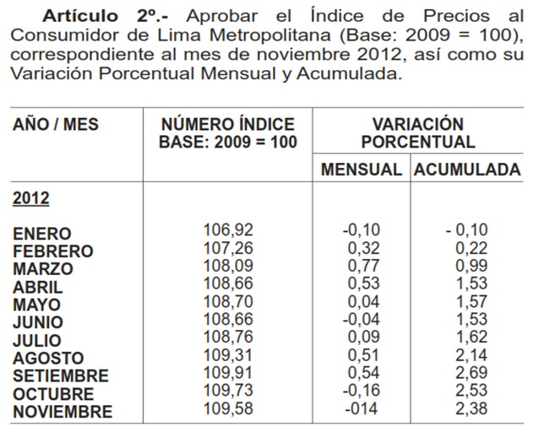
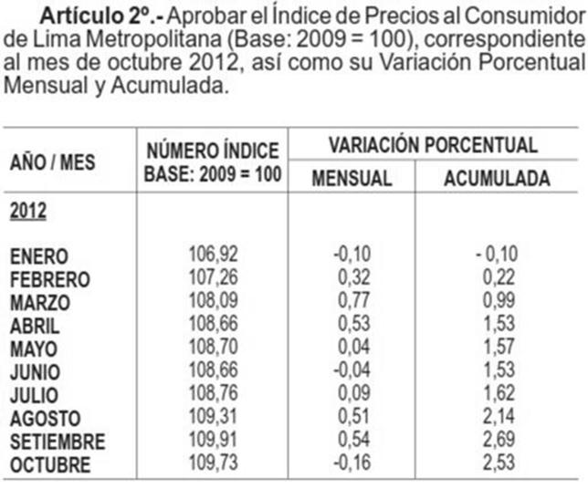
 | INDICADORES (1): ALUMINIO, COBRE, IPM, TIPO DE CAMBIO

 | Actualizado al 04/diciembre/2012

 |  |  | Mes t-2 | Mes t-2 | Mes t-1 | Mes t-1 | Mes t-2
 |  | Fecha del indicador === > | Oct-2012 | Oct-2012 | Nov-2012 | Nov-2012 | Oct-2012
 | Ajuste | Al | IPAl | IPCu | TC (S/./US$) | IPM | IPM Pre Pago
 | 2012-12-04 | 2012-10-31 | 2025.2735769 | 358.59166667 | 2.579 | 208.463032 | 208.934206

ALUMINIO |  |  |  |  |  |  |  | Promedio del Aluminio hasta
Promedio de las últimas 52 semanas terminando en la cuarta semana de dos meses antes de la aplicación |  |  |  |  |  |  |  | Oct-2012 | 2025.273577
Fuente: Revista Platts Metals week (LME HG Cash Week Avg)
 |  |  |  |  |  |  |  | Día Viernes de la Semana | Week Avg (US$/tn)
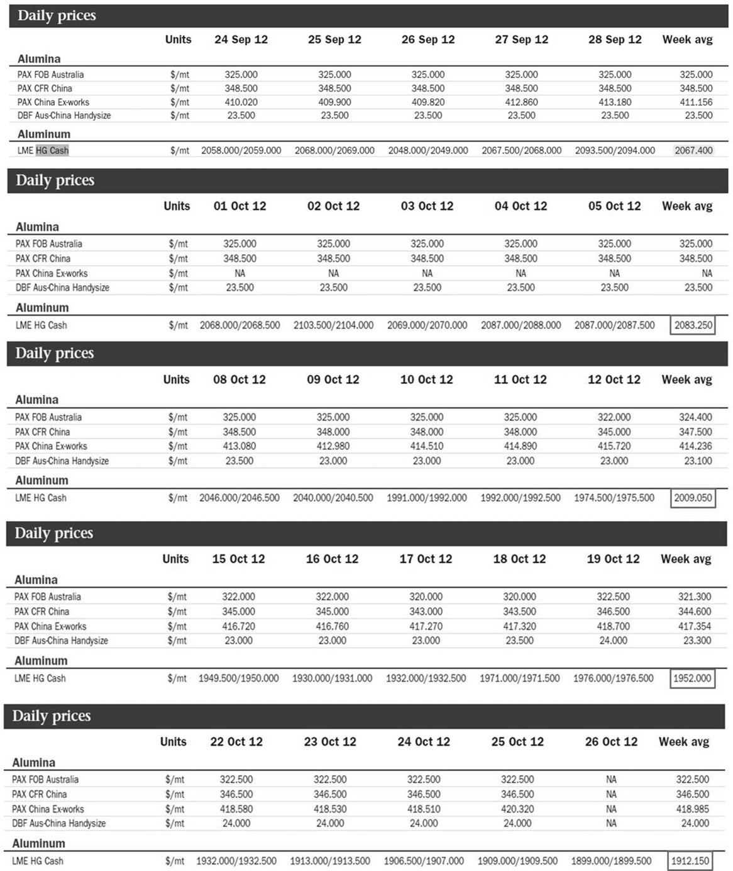
 |  |  |  |  |  |  |  | 2011-11-04 | 2126.900
 |  |  |  |  |  |  |  | 2011-11-11 | 2109.100
 |  |  |  |  |  |  |  | 2011-11-18 | 2105.450
 |  |  |  |  |  |  |  | 2011-11-25 | 2023.000
 |  |  |  |  |  |  |  | 2011-12-02 | 2043.250
 |  |  |  |  |  |  |  | 2011-12-09 | 2087.150
 |  |  |  |  |  |  |  | 2011-12-16 | 2001.600
 |  |  |  |  |  |  |  | 2011-12-23 | 1965.400
 |  |  |  |  |  |  |  | 2011-12-30 | 1972.000
 |  |  |  |  |  |  |  | 2012-01-06 | 2020.000
 |  |  |  |  |  |  |  | 2012-01-13 | 2120.000
 |  |  |  |  |  |  |  | 2012-01-20 | 2166.100
 |  |  |  |  |  |  |  | 2012-01-27 | 2208.450
 |  |  |  |  |  |  |  | 2012-02-03 | 2209.150
 |  |  |  |  |  |  |  | 2012-02-10 | 2206.900
 |  |  |  |  |  |  |  | 2012-02-17 | 2157.550
 |  |  |  |  |  |  |  | 2012-02-24 | 2199.650
 |  |  |  |  |  |  |  | 2012-03-02 | 2291.900
 |  |  |  |  |  |  |  | 2012-03-09 | 2194.500
 |  |  |  |  |  |  |  | 2012-03-16 | 2193.400
 |  |  |  |  |  |  |  | 2012-03-23 | 2176.250
 |  |  |  |  |  |  |  | 2012-03-30 | 2122.500
 |  |  |  |  |  |  |  | 2012-04-06 | 2071.125
 |  |  |  |  |  |  |  | 2012-04-13 | 2050.313
 |  |  |  |  |  |  |  | 2012-04-20 | 2029.100
 |  |  |  |  |  |  |  | 2012-04-27 | 2037.750
 |  |  |  |  |  |  |  | 2012-05-04 | 2056.650
 |  |  |  |  |  |  |  | 2012-05-11 | 2001.875
 |  |  |  |  |  |  |  | 2012-05-18 | 1991.550
 |  |  |  |  |  |  |  | 2012-05-25 | 1984.500
 |  |  |  |  |  |  |  | 2012-06-01 | 1965.300
 |  |  |  |  |  |  |  | 2012-06-08 | 1943.250
 |  |  |  |  |  |  |  | 2012-06-15 | 1926.250
 |  |  |  |  |  |  |  | 2012-06-22 | 1860.850
 |  |  |  |  |  |  |  | 2012-06-29 | 1820.750
 |  |  |  |  |  |  |  | 2012-07-06 | 1901.750
 |  |  |  |  |  |  |  | 2012-07-13 | 1866.900
 |  |  |  |  |  |  |  | 2012-07-20 | 1884.200
 |  |  |  |  |  |  |  | 2012-07-27 | 1849.300
 |  |  |  |  |  |  |  | 2012-08-03 | 1836.850
 |  |  |  |  |  |  |  | 2012-08-10 | 1852.900
 |  |  |  |  |  |  |  | 2012-08-17 | 1808.650
 |  |  |  |  |  |  |  | 2012-08-24 | 1836.000
 |  |  |  |  |  |  |  | 2012-08-31 | 1867.813
 |  |  |  |  |  |  |  | 2012-09-07 | 1936.950
 |  |  |  |  |  |  |  | 2012-09-14 | 2084.300
 |  |  |  |  |  |  |  | 2012-09-21 | 2125.300
 |  |  |  |  |  |  |  | 2012-09-28 | 2067.400
 |  |  |  |  |  |  |  | 2012-10-05 | 2083.250
 |  |  |  |  |  |  |  | 2012-10-12 | 2009.050
 |  |  |  |  |  |  |  | 2012-10-19 | 1952.000
 |  |  |  |  |  |  |  | 2012-10-26 | 1912.150

 | COBRE
 | Promedio de los últimos doce meses hasta dos meses antes de la aplicación
 | www.bcrp.gob.pe/docs/Estadisticas/Cuadros-Estadisticos/NC_058.xls
 | Fuente BCRP (Nota Semanal - Cuadro 58)

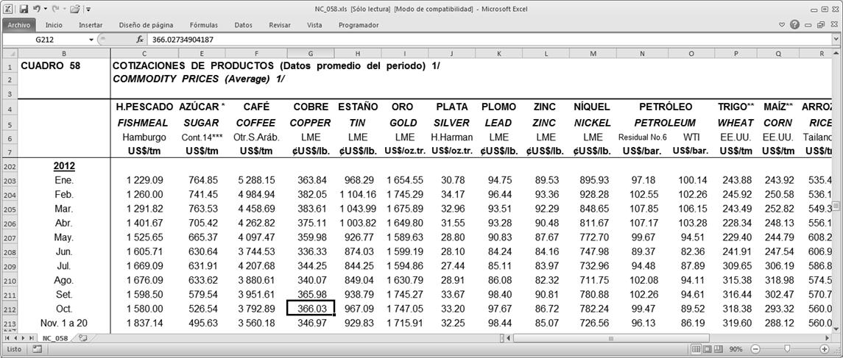

 |  |  |  |  |  |  |  | Promedio del Cobre hasta
 |  |  |  |  |  |  |  | Oct-2012 | 358.591667

 |  |  |  |  |  |  |  | Mes | IPCu - Tarifas (US$/lb)
 |  |  |  |  |  |  |  | Nov-2011 | 342.54
 |  |  |  |  |  |  |  | Dec-2011 | 343.31
 |  |  |  |  |  |  |  | Jan-2012 | 363.84
 |  |  |  |  |  |  |  | Feb-2012 | 382.05
 |  |  |  |  |  |  |  | Mar-2012 | 383.61
 |  |  |  |  |  |  |  | Apr-2012 | 375.11
 |  |  |  |  |  |  |  | May-2012 | 359.98
 |  |  |  |  |  |  |  | Jun-2012 | 336.33
 |  |  |  |  |  |  |  | Jul-2012 | 344.25
 |  |  |  |  |  |  |  | Aug-2012 | 340.07
 |  |  |  |  |  |  |  | Sep-2012 | 365.98
 |  |  |  |  |  |  |  | Oct-2012 | 366.03
 |  |  | TIPO DE CAMBIO
 |  |  | Último día hábil del mes anterior
 |  |  | http://www.sbs.gob.pe/app/stats/tc-cv.asp

 |  |  | Mes anterior ==> | Nov-2012 | 2.579

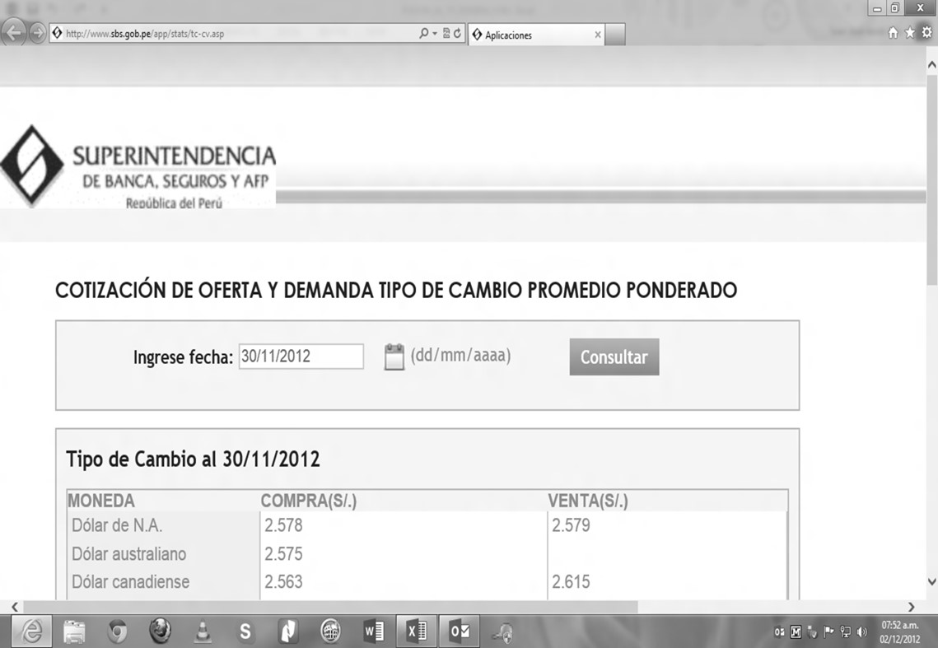

 |  | ÍNDICE DE PRECIOS AL POR MAYOR (IPM)
 |  | Primer día del mes en el Diario El Peruano
 |  | http://www.elperuano.pe/PublicacionNLB/normaslegales/wfrmNormasBuscar.aspx

IPM |  |  |  |  |  |  |  |  | IPM Pre Pago
Publicado en el Diario El Peruano el día 01/12/2012 |  |  | 208.463032 |  | Publicado en el Diario El Peruano el día 01/11/2012 |  |  |  | 208.934206

IPM correspondiente a noviembre-2012 |  |  |  |  | IPM correspondiente a octubre-2012

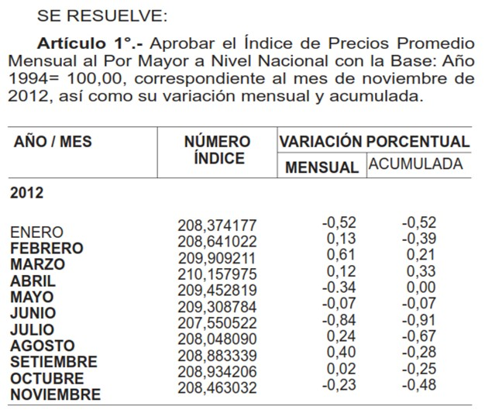
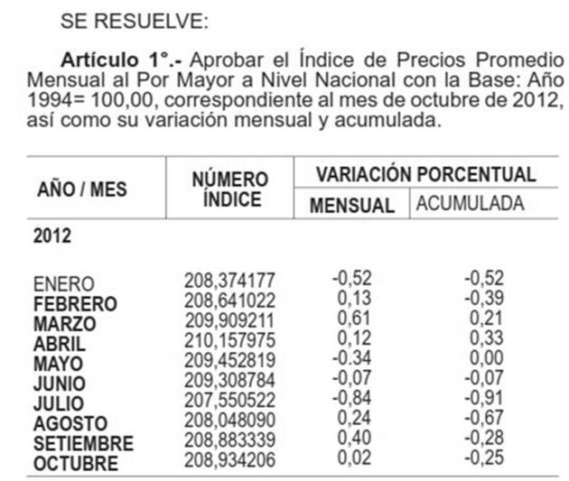

IPC correspondiente a noviembre-2012 |  |  |  |  | IPC correspondiente a octubre-2012

COMBUSTIBLES
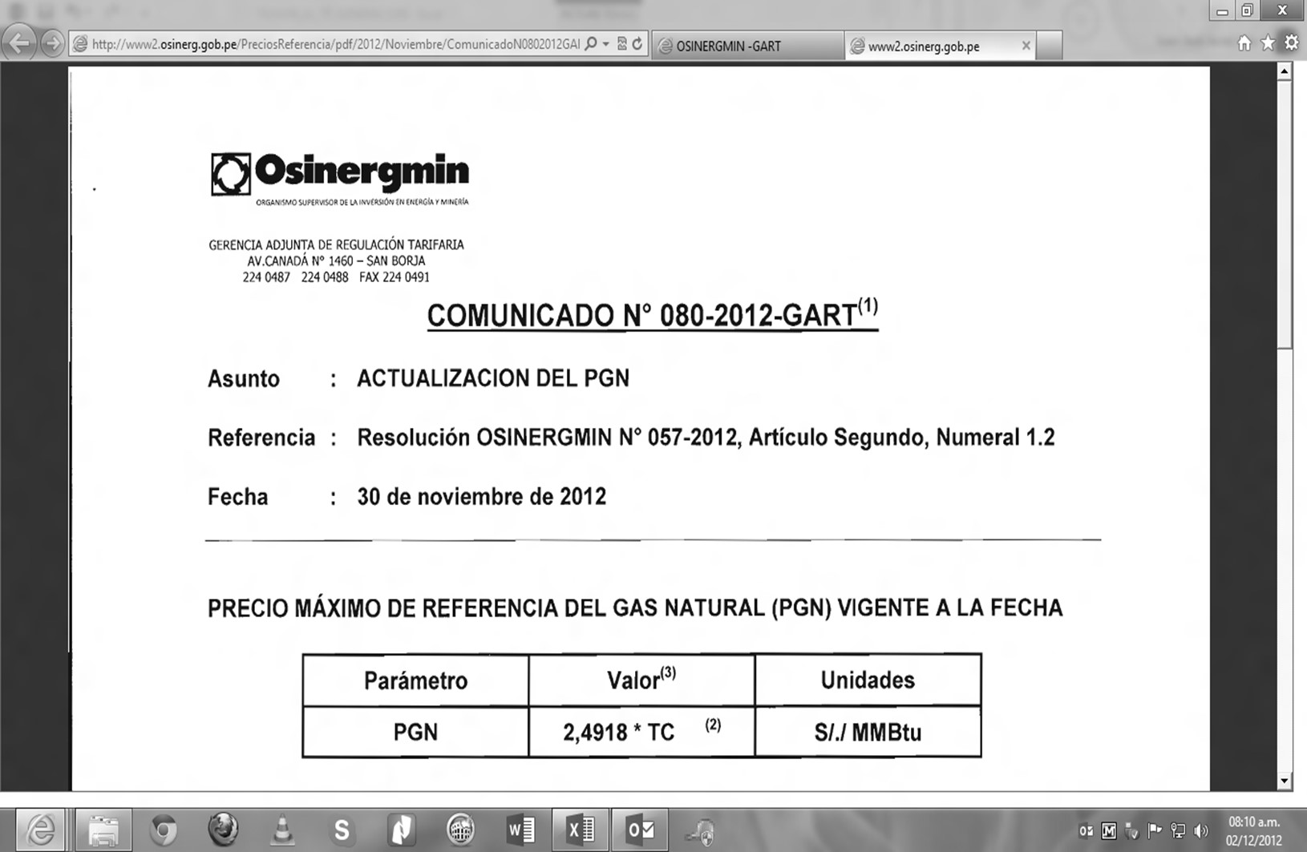
 |  | INDICADORES (2): COMBUSTIBLES
 |  | Actualizado al 04/diciembre/2012

Mes t-1 | Nov-2012 | Precios Petroperú |  | Precios OSINERGMIN |  | Menor Precio |  | Impuesto Selectivo al Consumo (ISC) |  | Menor Precio + ISC
Sistema | Punto de venta | Diesel B2 (S/./gl) | Residual 6 (S/./gl) | Diesel B2 (S/./gl) | Residual 6 (S/./gl) | Diesel B2 (S/./gl) | Residual 6 (S/./gl) | ISC Diesel 2 (S/./Galón) | ISC Residual 6 (S/./Galón) | Diesel B2 (S/./gl) | Residual 6 (S/./gl)
SEIN | Lima (Callao) | 9.44 | 6.34 | 8.62 | 6.16 | 8.62 | 6.16 | 1.01 | 0.39 | 9.63 | 6.55
Electronorte | Callao | 9.19 |  |  |  | 9.19 |  | 1.20 |  | 10.39 | 0.00
Electro Oriente | Iquitos | 9.69 | 7.54 |  |  | 9.69 | 7.54 |  |  | 9.69 | 7.54
Hidrandina, Seal | Callao | 9.19 |  |  |  | 9.19 |  | 1.20 |  | 10.39 | 0.00
Electro Sur Este | Cusco | 9.88 |  |  |  | 9.88 |  | 1.01 |  | 10.89 | 0.00

 |  |  |  | Precios OSINERGMIN
 |  |  | Punto de venta | Carbón (US$/tn) | Gas Natural (US$/MMBtu) | TC (S/./US$) | Carbón (S/./tn) | Gas Natural (S/./MMBtu)
 |  |  | Lima (Callao) | 106.15 | 2.4918 | 2.579 | 273.761 | 6.426

 |  |  |  | PRECIOS DE PETROPERÚ
 |  |  | Última Lista de Precios del mes anterior y disponible al día 02/12/2012
 |  |  | http://www.petroperu.com.pe/portalweb/Main.asp?Seccion=4

 |  |  | Lista de Precios de Combustibles ==> |  |  | 2012-11-28

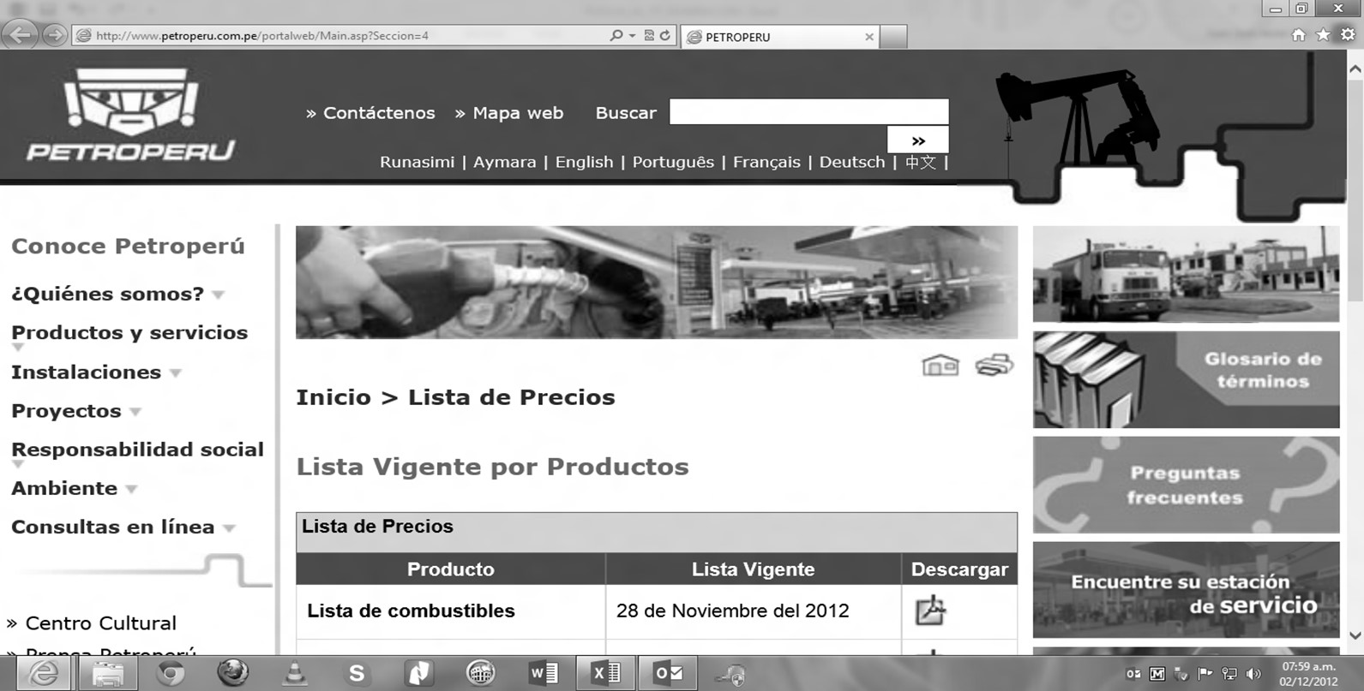

 |  | Precios Netos Petroperú |  |  |  |  | Impuesto aplicable (ISC)
 |  |  | Plantas | Combustible | Precio (Soles/Galón) |  |  | ISC (Soles/Galón)
 |  | 20 | Callao | Petróleo Industrial N° 6 | 6.34 |  | Petróleo Industrial N° 6 | 0.39

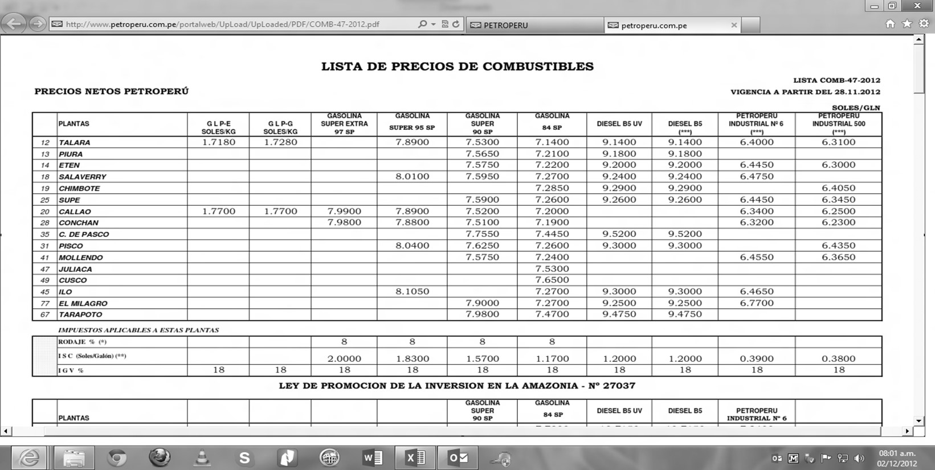

 |  | Addendum 1 |  |  |  |  | Impuesto aplicable (ISC)
 |  |  | Plantas | Combustible | Precio (Soles/Galón) |  |  | ISC (Soles/Galón)
 |  | 20 | Callao | Diesel B5 S-50 | 9.44 |  | Diesel B5 S-50 | 1.01

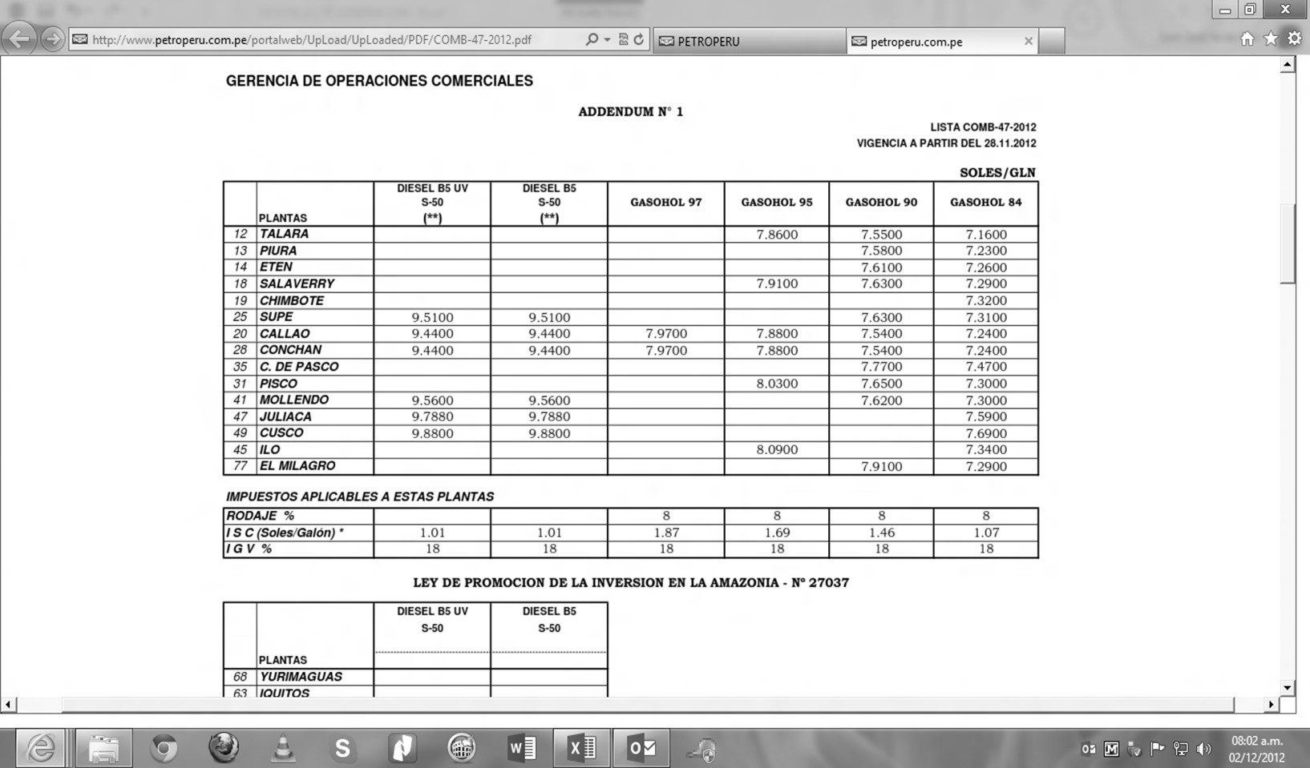

 |  | Addendum 4 |  |  |  |  | Impuesto aplicable (ISC)
 |  |  | Plantas | Combustible | Precio (Soles/Galón) |  |  | ISC (Soles/Galón)
 |  | 20 | Callao | Diesel B5 G.E. | 9.19 |  | Diesel B5 G.E. | 1.20
 |  | 49 | Cusco | Diesel B5 S-50 G.E. | 9.88 |  | Diesel B5 S-50 G.E. | 1.01
 |  | 63 | Iquitos | Diesel B5 G.E. | 9.69
 |  | 63 | Iquitos | Petróleo Industrial 6 G.E. | 7.54

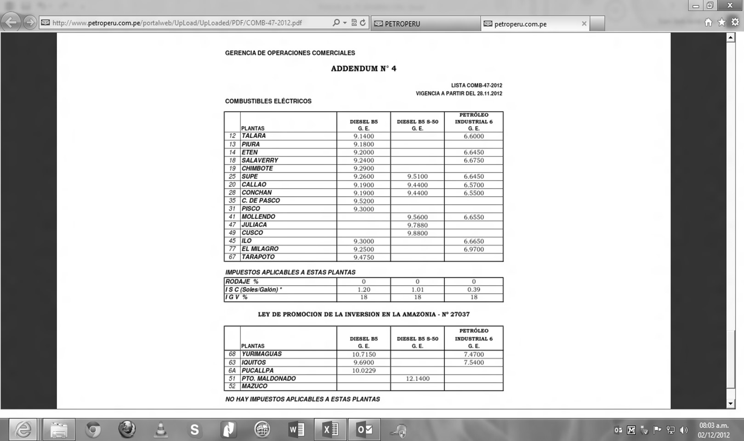

 |  |  | PRECIOS DE OSINERGMIN
 |  |  | Última lista de precios del mes anterior
 |  |  | http://www2.osinerg.gob.pe/PreciosReferencia/TarPreciosReferencia_2012.html

 |  |  | Precios de Referencia para Tarifas en Barra ==> |  |  |  | Nov-2012

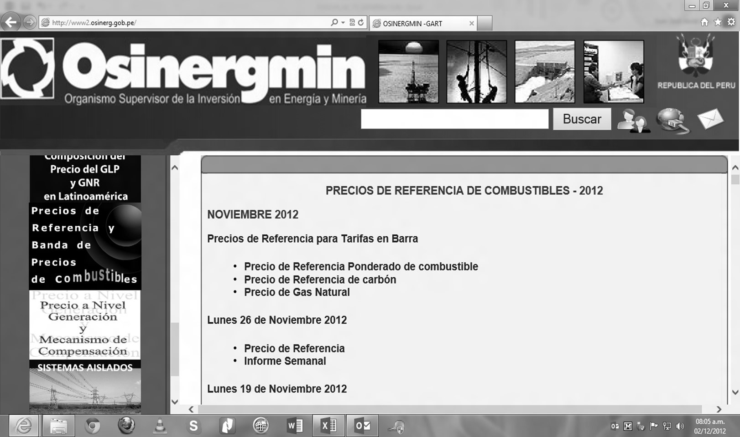

 |  |  | Precio de Referencia Ponderado de Combustible (Soles/galón)
 |  |  |  | Plantas | Diesel B5 (Soles/Galón) | Residual 6 (Soles/Galón)
 |  |  |  | Callao | 8.62 | 6.16

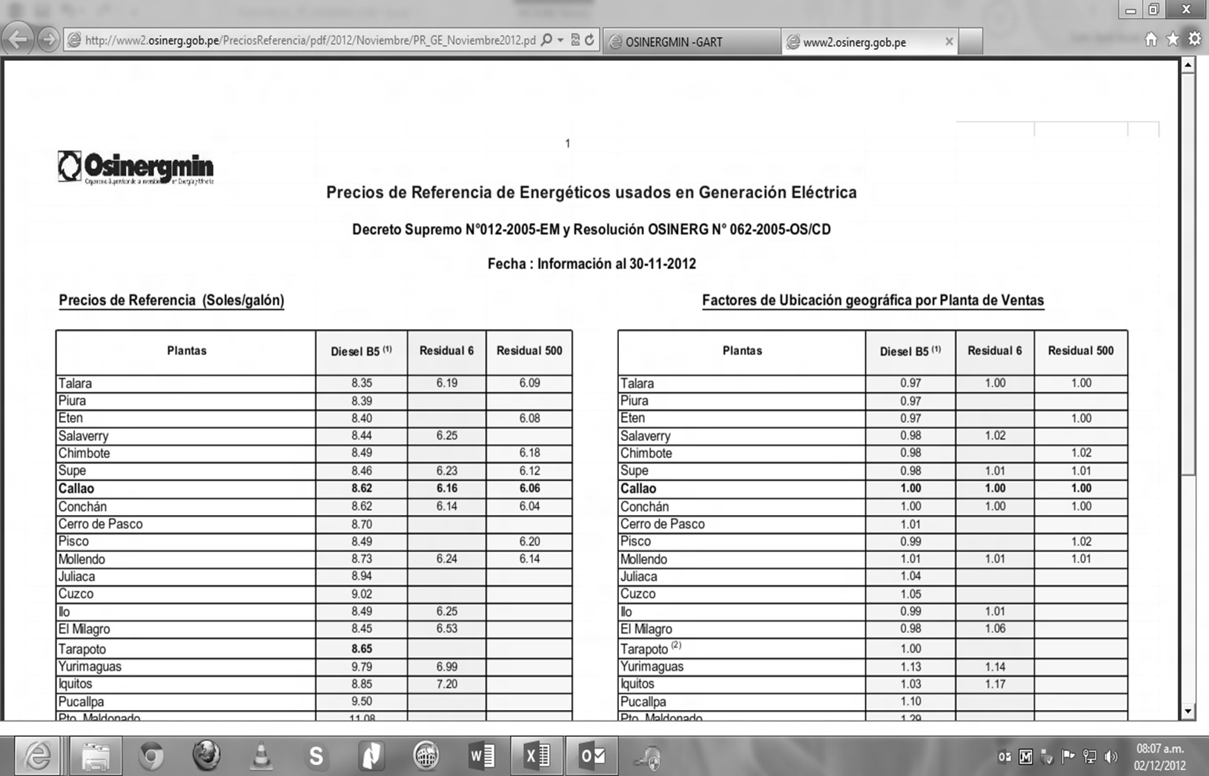

 |  |  |  | Precio de Referencia de carbón
 |  |  |  |  |  | Promedio (US$/tn)
 |  |  |  | PPI Eq. PCI Estándar |  | 106.15

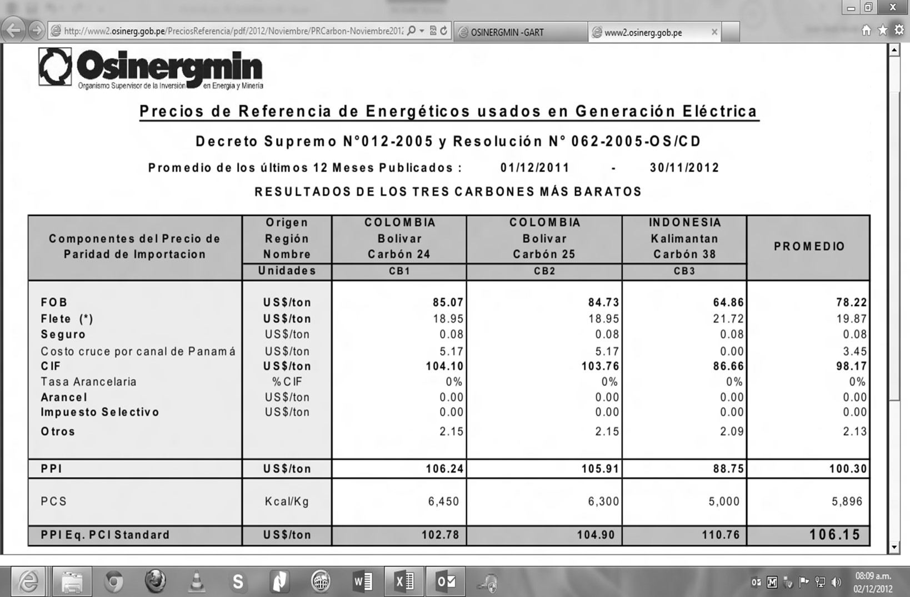

 |  |  |  | Precio de Gas Natural
 |  |  |  |  |  | Valor (US$/MMBtu)
 |  |  |  | PGN |  | 2.4918

TA_VAD

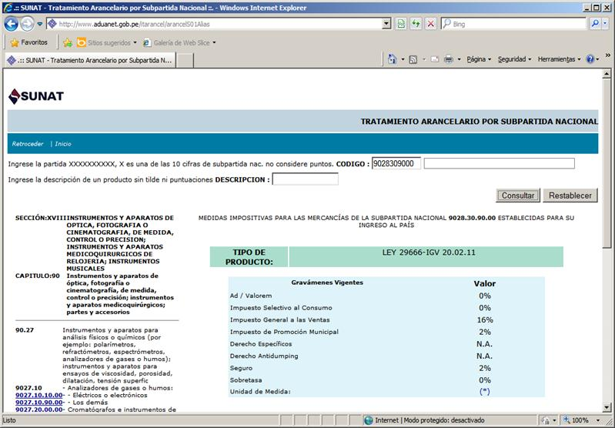
INDICADORES (3): TASAS ARANCELARIAS DEL VAD Y LA CONEXIÓN

Actualizado al 04/diciembre/2012


 | TASAS ARANCELARIAS

 | http://www.aduanet.gob.pe/itarancel/arancelS01Alias

 |  | PARTIDA | Valor actual | Codigo
 | (1) VAD | 8471.30.00.00 | 0.0% | 8471300000
 | (2) VAD | 8504.21.90.00 | 0.0% | 8504219000
 | (3) VAD | 8517.11.00.00 | 0.0% | 8517110000
 | (4) VAD | 8535.30.00.00 | 0.0% | 8535300000
 | (5) VAD | 8539.32.00.00 | 6.0% | 8539320000
 | (6) VAD | 8704.21.10.10 | 0.0% | 8704211010
 | (7) VAD | 9028.30.10.00 | 0.0% | 9028301000
 | (8) Cobre | 7413.00.00.00 | 0.0% | 7413000000
 | (9) Aluminio | 7614.90.00.00 | 0.0% | 7614900000
 | (10) Conexión 1 | 9028.30.90.00 | 0.0% | 9028309000
 | (11) Conexión 2 | 8535.30.00.00 | 0.0% | 8535300000

Partida (1) VAD: 8471.30.00.00 |  |  |  |  | Partida (2) VAD: 8504.21.90.00



Partida (3) VAD: 8517.11.00.00 |  |  |  |  | Partida (4) VAD: 8535.30.00.00



Partida (5) VAD: 8539.32.00.00 |  |  |  |  | Partida (6) VAD: 8704.21.10.10




Partida (7) VAD: 9028.30.10.00 |  |  |  |  | Partida (8) Cobre: 7413.00.00.00



Partida (9) Aluminio: 7614.90.00.00 |  |  |  |  | Partida (10) Conexión 1: 9028.30.90.00

PCSPT
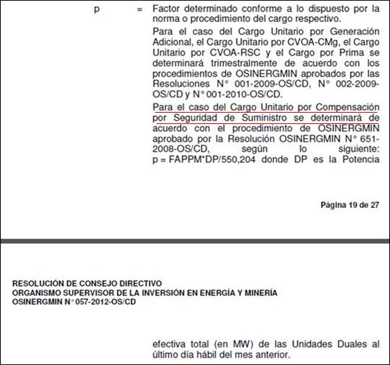
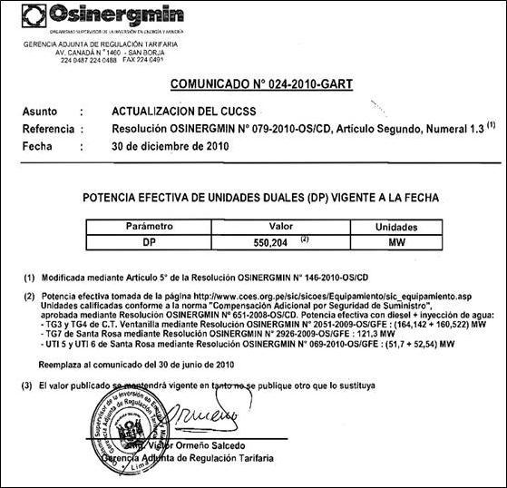
PEAJES DE CONEXIÓN AL SISTEMA PRINCIPAL DE TRANSMISIÓN (PCSPT)

Resoluciones OSINERGMIN Nº 057-2012-OS/CD, Res. 115-2012-OS/CD (SPT de REP y Cargo Unitario por Generación Adicional), Res 235-2012-OS/CD (factor "p" Noviembre 2012 - Enero 2013)

Actualizado al 04/diciembre/2012

Sistema de Transmisión |  | PCSPT + PTSGT (S/./kW-mes)
 |  | Base (Res. Barra) | FAPCSPT | Actualizado
SPT de REP |  | 0.89 | 0.9715 | 0.86
SPT de San Gabán |  | 0.01 | 0.9832 | 0.01
SPT de Antamina |  | 0.01 | 0.9840 | 0.01
SPT de Eteselva |  | 0.12 | 1.0341 | 0.12
SPT de Redesur |  | 0.55 | 0.9715 | 0.53
SPT de Transmantaro |  | 1.86 | 0.9715 | 1.81
SPT de ISA |  | 0.38 | 0.9715 | 0.37
Cargo Unitario por Compensación por Seguridad de Suministro |  | 0.20 | 0.9772 | 0.20
Cargo Unitario por CVOA-CMg |  | 2.01 | 1.7132 | 3.44
Cargo Unitario por CVOA-RSC |  | 0.00 | 0.0000 | 0.00
Cargo por Prima | Cogeneración Paramonga | 0.02 | 0.0000 | 0.00
 | C.H. Santa Cruz II | 0.03 | 1.0000 | 0.03
 | C.H. Santa Cruz I | 0.02 | 1.0000 | 0.02
 | C.H. Poechos 2 | 0.04 | 1.2500 | 0.05
 | C.H. Roncador | 0.02 | 0.5000 | 0.01
 | C.H. Carhuaquero IV | 0.12 | 1.0000 | 0.12
 | C.H. Caña Brava | 0.03 | 1.0000 | 0.03
 | C.H. La Joya | 0.03 | 1.6667 | 0.05
 | C.T. Huaycoloro | 0.14 | 0.9286 | 0.13
 | C. H. Purmacana | 0.01 | 0.0000 | 0.00
 | C.H. Huasahuasi I | 0.05 | 1.0000 | 0.05
 | C.H. Huasahuasi II | 0.05 | 1.0000 | 0.05
 | C.H. Nuevo Imperial | 0.03 | 0.3333 | 0.01
Cargo Unitario por Generación Adicional | Usuarios Regulados | 1.45 | 0.9862 | 1.43
Línea Chilca -Zapallal (Tramos 1 y 2) |  | 0.38 | 0.9715 | 0.37
Líneas Carhuamayo - Cajamarca 220 kV (Tramos 1, 2, 3 y4) y SVC-Cajamarca |  | 0.67 | 0.9715 | 0.65
 |  |  | PCSPT = | 10.35

http://www2.osinerg.gob.pe/PreciosReferencia/pdf/2010/Diciembre/Potencia_Efectiva_Unidades_Duales(DP).PDF

PBARRA
PRECIOS EN BARRA DEL SEIN, PRECIOS EN BARRA Y PRECIOS EFECTIVOS DE SISTEMAS AISLADOS

FIJACIÓN AL 01/mayo/2012 |  |  |  |  | ACTUALIZADO AL 04/diciembre/2012

 | TENSIÓN | PPM | PEMP | PEMF |  | TENSIÓN | PPM | PEMP | PEMF
 | kV | S/./kW-mes | ctm. S/./kW.h | ctm. S/./kW.h |  | kV | S/./kW-mes | ctm. S/./kW.h | ctm. S/./kW.h
Sistema Eléctrico Interconectado Nacional - Res. Barra (Cuadro 1) |  |  |  |  | Sistema Eléctrico Interconectado Nacional - Res. Barra (Cuadro 1)
Zorritos | 220 | 17.52 | 12.49 | 11.54 | Zorritos | 220 | 27.47 | 12.29 | 11.35
Talara | 220 | 17.52 | 12.44 | 11.50 | Talara | 220 | 27.47 | 12.24 | 11.31
Piura Oeste | 220 | 17.52 | 13.02 | 11.90 | Piura Oeste | 220 | 27.47 | 12.81 | 11.70
Chiclayo Oeste | 220 | 17.52 | 12.85 | 11.74 | Chiclayo Oeste | 220 | 27.47 | 12.64 | 11.55
Carhuaquero | 220 | 17.52 | 12.64 | 11.60 | Carhuaquero | 220 | 27.47 | 12.43 | 11.41
Carhuaquero | 138 | 17.52 | 12.64 | 11.60 | Carhuaquero | 138 | 27.47 | 12.43 | 11.41
Cutervo | 138 | 17.52 | 12.64 | 11.60 | Cutervo | 138 | 27.47 | 12.43 | 11.41
Jaen | 138 | 17.52 | 12.64 | 11.60 | Jaen | 138 | 27.47 | 12.43 | 11.41
Guadalupe | 220 | 17.52 | 12.70 | 11.60 | Guadalupe | 220 | 27.47 | 12.49 | 11.41
Guadalupe | 60 | 17.52 | 12.75 | 11.64 | Guadalupe | 60 | 27.47 | 12.54 | 11.45
Cajamarca | 220 | 17.52 | 12.35 | 11.33 | Cajamarca | 220 | 27.47 | 12.15 | 11.14
Trujillo Norte | 220 | 17.52 | 12.43 | 11.37 | Trujillo Norte | 220 | 27.47 | 12.23 | 11.18
Chimbote 1 | 220 | 17.52 | 12.27 | 11.24 | Chimbote 1 | 220 | 27.47 | 12.07 | 11.06
Chimbote 1 | 138 | 17.52 | 12.33 | 11.27 | Chimbote 1 | 138 | 27.47 | 12.13 | 11.09
Paramonga Nueva | 220 | 17.52 | 11.94 | 10.94 | Paramonga Nueva | 220 | 27.47 | 11.74 | 10.76
Paramonga Nueva | 138 | 17.52 | 11.92 | 10.93 | Paramonga Nueva | 138 | 27.47 | 11.72 | 10.75
Paramonga Existente | 138 | 17.52 | 11.89 | 10.92 | Paramonga Existente | 138 | 27.47 | 11.70 | 10.74
Huacho | 220 | 17.52 | 11.89 | 10.88 | Huacho | 220 | 27.47 | 11.70 | 10.70
Zapallal | 220 | 17.52 | 11.74 | 10.73 | Zapallal | 220 | 27.47 | 11.55 | 10.55
Ventanilla | 220 | 17.52 | 11.73 | 10.72 | Ventanilla | 220 | 27.47 | 11.54 | 10.54
Lima | 220 | 17.52 | 11.73 | 10.70 | Lima | 220 | 27.47 | 11.54 | 10.52
Cantera | 220 | 17.52 | 11.54 | 10.57 | Cantera | 220 | 27.47 | 11.35 | 10.40
Chilca | 220 | 17.52 | 11.43 | 10.46 | Chilca | 220 | 27.47 | 11.24 | 10.29
Independencia | 220 | 17.52 | 11.62 | 10.67 | Independencia | 220 | 27.47 | 11.43 | 10.50
Ica | 220 | 17.52 | 11.68 | 10.73 | Ica | 220 | 27.47 | 11.49 | 10.55
Marcona | 220 | 17.52 | 11.87 | 10.87 | Marcona | 220 | 27.47 | 11.68 | 10.69
Mantaro | 220 | 17.52 | 11.47 | 10.49 | Mantaro | 220 | 27.47 | 11.28 | 10.32
Huayucachi | 220 | 17.52 | 11.56 | 10.56 | Huayucachi | 220 | 27.47 | 11.37 | 10.39
Pachachaca | 220 | 17.52 | 11.58 | 10.60 | Pachachaca | 220 | 27.47 | 11.39 | 10.43
Pomacocha | 220 | 17.52 | 11.59 | 10.60 | Pomacocha | 220 | 27.47 | 11.40 | 10.43
Huancavelica | 220 | 17.52 | 11.52 | 10.55 | Huancavelica | 220 | 27.47 | 11.33 | 10.38
Callahuanca | 220 | 17.52 | 11.64 | 10.65 | Callahuanca | 220 | 27.47 | 11.45 | 10.48
Cajamarquilla | 220 | 17.52 | 11.72 | 10.74 | Cajamarquilla | 220 | 27.47 | 11.53 | 10.56
Huallanca | 138 | 17.52 | 12.07 | 11.06 | Huallanca | 138 | 27.47 | 11.87 | 10.88
Vizcarra | 220 | 17.52 | 11.87 | 10.88 | Vizcarra | 220 | 27.47 | 11.68 | 10.70
Tingo María | 220 | 17.52 | 11.98 | 10.97 | Tingo María | 220 | 27.47 | 11.78 | 10.79
Aguaytía | 220 | 17.52 | 11.87 | 10.89 | Aguaytía | 220 | 27.47 | 11.68 | 10.71
Aguaytía | 138 | 17.52 | 11.91 | 10.92 | Aguaytía | 138 | 27.47 | 11.71 | 10.74
Aguaytía | 22.9 | 17.52 | 11.89 | 10.90 | Aguaytía | 22.9 | 27.47 | 11.70 | 10.72
Pucallpa | 138 | 17.52 | 12.26 | 11.16 | Pucallpa | 138 | 27.47 | 12.06 | 10.98
Pucallpa | 60 | 17.52 | 12.28 | 11.18 | Pucallpa | 60 | 27.47 | 13.50 | 12.42
Aucayacu | 138 | 17.52 | 16.49 | 11.37 | Aucayacu | 138 | 27.47 | 16.22 | 11.18
Tocache | 138 | 17.52 | 18.30 | 12.12 | Tocache | 138 | 27.47 | 18.00 | 11.92
Tingo María | 138 | 17.52 | 12.24 | 11.26 | Tingo María | 138 | 27.47 | 12.04 | 11.08
Huánuco | 138 | 17.52 | 12.27 | 11.26 | Huánuco | 138 | 27.47 | 12.07 | 11.08
Paragsha II | 138 | 17.52 | 12.19 | 11.17 | Paragsha II | 138 | 27.47 | 11.99 | 10.99
Paragsha | 220 | 17.52 | 11.64 | 10.69 | Paragsha | 220 | 27.47 | 11.45 | 10.51
Yaupi | 138 | 17.52 | 11.37 | 10.45 | Yaupi | 138 | 27.47 | 11.18 | 10.28
Yuncan | 138 | 17.52 | 11.37 | 10.45 | Yuncan | 138 | 27.47 | 11.18 | 10.28
Yuncan | 220 | 17.52 | 11.41 | 10.49 | Yuncan | 220 | 27.47 | 11.22 | 10.32
Oroya Nueva | 220 | 17.52 | 11.66 | 10.68 | Oroya Nueva | 220 | 27.47 | 11.47 | 10.50
Oroya Nueva | 138 | 17.52 | 11.81 | 10.86 | Oroya Nueva | 138 | 27.47 | 11.62 | 10.68
Oroya Nueva | 50 | 17.52 | 12.26 | 11.23 | Oroya Nueva | 50 | 27.47 | 12.06 | 11.05
Carhuamayo | 138 | 17.52 | 10.97 | 10.24 | Carhuamayo | 138 | 27.47 | 10.79 | 10.07
Carhuamayo Nueva | 220 | 17.52 | 11.48 | 10.55 | Carhuamayo Nueva | 220 | 27.47 | 11.29 | 10.38
Caripa | 138 | 17.52 | 11.53 | 10.65 | Caripa | 138 | 27.47 | 11.34 | 10.48
Desierto | 220 | 17.52 | 11.56 | 10.60 | Desierto | 220 | 27.47 | 11.37 | 10.43
Condorcocha | 138 | 17.52 | 11.55 | 10.67 | Condorcocha | 138 | 27.47 | 11.36 | 10.50
Condorcocha | 44 | 17.52 | 11.55 | 10.67 | Condorcocha | 44 | 27.47 | 11.36 | 10.50
Machupicchu | 138 | 17.52 | 13.05 | 11.33 | Machupicchu | 138 | 27.47 | 12.84 | 11.14
Cachimayo | 138 | 17.52 | 13.45 | 11.68 | Cachimayo | 138 | 27.47 | 13.23 | 11.49
Cusco | 138 | 17.52 | 13.43 | 11.68 | Cusco | 138 | 27.47 | 13.21 | 11.49
Combapata | 138 | 17.52 | 13.40 | 11.81 | Combapata | 138 | 27.47 | 13.18 | 11.62
Tintaya | 138 | 17.52 | 13.32 | 11.94 | Tintaya | 138 | 27.47 | 13.10 | 11.74
Ayaviri | 138 | 17.52 | 12.94 | 11.67 | Ayaviri | 138 | 27.47 | 12.73 | 11.48
Azángaro | 138 | 17.52 | 12.72 | 11.31 | Azángaro | 138 | 27.47 | 12.51 | 11.12
San Gaban | 138 | 17.52 | 12.72 | 11.31 | San Gaban | 138 | 27.47 | 12.51 | 11.12
Mazuco | 138 | 17.52 | 12.81 | 11.36 | Mazuco | 138 | 27.47 | 12.60 | 11.17
Puerto Maldonado | 138 | 17.52 | 13.00 | 11.47 | Puerto Maldonado | 138 | 27.47 | 12.79 | 11.28
Juliaca | 138 | 17.52 | 13.03 | 11.67 | Juliaca | 138 | 27.47 | 12.82 | 11.48
Puno | 138 | 17.52 | 13.08 | 11.79 | Puno | 138 | 27.47 | 12.87 | 11.60
Puno | 220 | 17.52 | 13.10 | 11.80 | Puno | 220 | 27.47 | 12.89 | 11.61
Callalli | 138 | 17.52 | 13.15 | 11.84 | Callalli | 138 | 27.47 | 12.93 | 11.65
Santuario | 138 | 17.52 | 12.91 | 11.70 | Santuario | 138 | 27.47 | 12.70 | 11.51
Arequipa | 138 | 17.52 | 12.97 | 11.75 | Arequipa | 138 | 27.47 | 12.76 | 11.56
Socabaya | 220 | 17.52 | 12.96 | 11.74 | Socabaya | 220 | 27.47 | 12.75 | 11.55
Cerro Verde | 138 | 17.52 | 13.00 | 11.78 | Cerro Verde | 138 | 27.47 | 12.79 | 11.59
Repartición | 138 | 17.52 | 13.05 | 11.80 | Repartición | 138 | 27.47 | 12.84 | 11.61
Mollendo | 138 | 17.52 | 13.09 | 11.82 | Mollendo | 138 | 27.47 | 12.88 | 11.63
Montalvo | 220 | 17.52 | 13.12 | 11.87 | Montalvo | 220 | 27.47 | 12.90 | 11.68
Montalvo | 138 | 17.52 | 13.13 | 11.88 | Montalvo | 138 | 27.47 | 12.91 | 11.69
Ilo ELP | 138 | 17.52 | 13.30 | 12.03 | Ilo ELP | 138 | 27.47 | 13.08 | 11.83
Botiflaca | 138 | 17.52 | 13.20 | 11.95 | Botiflaca | 138 | 27.47 | 12.98 | 11.75
Toquepala | 138 | 17.52 | 13.24 | 12.00 | Toquepala | 138 | 27.47 | 13.02 | 11.80
Aricota | 138 | 17.52 | 13.13 | 11.96 | Aricota | 138 | 27.47 | 12.91 | 11.76
Aricota | 66 | 17.52 | 13.08 | 11.94 | Aricota | 66 | 27.47 | 13.26 | 12.13
Tacna (Los Héroes) | 220 | 17.52 | 13.22 | 11.93 | Tacna (Los Héroes) | 220 | 27.47 | 13.00 | 11.73
Tacna (Los Héroes) | 66 | 17.52 | 13.32 | 11.98 | Tacna (Los Héroes) | 66 | 27.47 | 13.49 | 12.17
La Nina | 220 | 17.52 | 12.94 | 11.82 | La Nina | 220 | 27.47 | 12.73 | 11.63
Sistemas Aislados - Res. Barra (Cuadro 1) - Precios en Barra |  |  |  |  | Sistemas Aislados - Res. Barra (Cuadro 1) - Precios en Barra
Adinelsa | MT | 17.28 | 22.95 | 22.95 | Adinelsa | MT | 17.13 | 22.75 | 22.75
Chavimochic | MT | 17.28 | 22.95 | 22.95 | Chavimochic | MT | 17.13 | 22.75 | 22.75
Edelnor | MT | 17.28 | 22.95 | 22.95 | Edelnor | MT | 17.13 | 22.75 | 22.75
Eilhicha | MT | 17.28 | 22.95 | 22.95 | Eilhicha | MT | 17.13 | 22.75 | 22.75
Electro Oriente | MT | 17.28 | 59.11 | 59.11 | Electro Oriente | MT | 16.79 | 57.45 | 57.45
Electro Sur Este | MT | 17.28 | 86.47 | 86.47 | Electro Sur Este | MT | 17.60 | 88.07 | 88.07
Electro Ucayali | MT | 17.28 | 22.95 | 22.95 | Electro Ucayali | MT | 17.13 | 22.75 | 22.75
Electrocentro | MT | 17.28 | 22.95 | 22.95 | Electrocentro | MT | 17.13 | 22.75 | 22.75
Electronorte | MT | 17.28 | 27.21 | 27.21 | Electronorte | MT | 17.16 | 27.02 | 27.02
Hidrandina | MT | 17.28 | 26.34 | 26.34 | Hidrandina | MT | 17.16 | 26.15 | 26.15
Seal | MT | 17.28 | 56.24 | 56.24 | Seal | MT | 17.36 | 56.49 | 56.49
Sistemas Aislados - Res. Barra (Cuadro 10) - Precios Efectivos |  |  |  |  | Sistemas Aislados - Res. Barra (Cuadro 10) - Precios Efectivos
Adinelsa | MT | 17.28 | 17.75 | 17.75 | Adinelsa | MT | 17.13 | 17.55 | 17.55
Chavimochic | MT | 17.28 | 17.75 | 17.75 | Chavimochic | MT | 17.13 | 17.55 | 17.55
Edelnor | MT | 17.28 | 17.75 | 17.75 | Edelnor | MT | 17.13 | 17.55 | 17.55
Eilhicha | MT | 17.28 | 17.75 | 17.75 | Eilhicha | MT | 17.13 | 17.55 | 17.55
Electro Oriente | MT | 17.28 | 25.43 | 25.43 | Electro Oriente | MT | 16.79 | 23.77 | 23.77
Electro Sur Este | MT | 17.28 | 28.50 | 28.50 | Electro Sur Este | MT | 17.60 | 30.10 | 30.10
Electro Ucayali | MT | 17.28 | 17.75 | 17.75 | Electro Ucayali | MT | 17.13 | 17.55 | 17.55
Electrocentro | MT | 17.28 | 17.75 | 17.75 | Electrocentro | MT | 17.13 | 17.55 | 17.55
Electronorte | MT | 17.28 | 17.73 | 17.73 | Electronorte | MT | 17.16 | 17.54 | 17.54
Hidrandina | MT | 17.28 | 17.86 | 17.86 | Hidrandina | MT | 17.16 | 17.67 | 17.67
Seal | MT | 17.28 | 21.80 | 21.80 | Seal | MT | 17.36 | 22.05 | 22.05

Variables para actualizar los Precios en Barra (Pbarra) del SEIN |  |  |  |  | Variables para actualizar los Precios en Barra (Pbarra) y Precios Efectivos (Pefectivos) de los Sistemas Aislados

 | Peaje de Conexión al Sistema Principal de Transmisión |  | PCSPT (S/./kW-mes)t = | 10.35 | Adinelsa = | 0.9915 | Electro Ucayali = | 0.9915
 | CPSEE para Para Pucallpa 60 kV |  | CPSEE (ctm. S/./kW.h)t = | 1.4193 | Chavimochic = | 0.9915 | Electrocentro = | 0.9915
 | CPSEE Para Aricota 66 kV y Tacna (Los Héroes) 66 kV |  | CPSEE (ctm. S/./kW.h)t = | 0.3949 | Edelnor = | 0.9915 | Electronorte = | 0.9932
 | FA del Precio Potencia del Precio en Barra del SEIN |  | FA_PP_PBarraSEINt = | 0.9772 | Eilhicha = | 0.9915 | Hidrandina = | 0.9928
 | FA del Precio Energía del Precio en Barra del SEIN |  | FA_PE_PBarraSEINt = | 0.9836 | Electro Oriente = | 0.9719 | Seal = | 1.0044
 |  |  |  |  | Electro Sur Este = | 1.0185

Fórmulas de Actualización de los Precios en Barra del SEIN
$${PP}_{t}^{PBarraSEIN}={Redondear(PP}_{0}^{PBarraSEIN}. Factor {FA}_{t}^{PP_PBarraSEIN},2)+{PCSPT}_{t}$$
$${PE}_{t}^{PBarraSEIN}={{Redondear}_{Sólo aplica a Barras:"Pucallpa 60kV", "Aricota 66kV", y "Tacna\left(los Héroes\right)66kV"} [ Redondear(PE}_{0}^{PBarraSEIN} . Factor {FA}_{t}^{PE_PBarraSEIN},2)+{{CPSEE}_{t}}_{Sólo aplica a Barras:"Pucallpa 60kV", "Aricota 66kV", y "Tacna\left(los Héroes\right)66kV"},2]$$

Fórmulas de Actualización de los Precios en Barra de los Sistemas Aislados
$$P_{t}^{PBarraAislada}={Redondear(P}_{0}^{PBarraAislada}. Factor {FA}_{t}^{PBarraAislada},2) Nota: {FA}_{t}^{PBarraAislada} es el mismo para actualizar PP y PE en Barras Aisladas$$

Fórmulas de Actualización de los Precios en Barra Efectivos de los Sistemas Aislados
$${PEfectivo}_{t}^{PBarraAislada}={Redondear[ PEfectivo}_{0}^{PBarraAislada}+{Redondear(P}_{0}^{PBarraAislada}. Factor {FA}_{t}^{PBarraAislada}−1) , 2 ] Nota: {FA}_{t}^{PBarraAislada}es el mismo par actualizar PP y PE en Barras Aisladas$$

PNG
PRECIO A NIVEL DE GENERACIÓN

FIJACIÓN AL 04/noviembre/2012 |  |  |  |  | ACTUALIZADO AL 04/diciembre/2012

 | TENSIÓN | PPM | PEMP | PEMF |  | TENSIÓN | PPM+PCSPT | PEMP + CPSEE | PEMF + CPSEE
 | kV | S/./kW-mes | ctm. S/./kW.h | ctm. S/./kW.h |  | kV | S/./kW-mes | ctm. S/./kW.h | ctm. S/./kW.h
Sistema Eléctrico Interconectado Nacional - Res. PNG (Cuadro 1) |  |  |  |  | Sistema Eléctrico Interconectado Nacional - Res. PNG (Cuadro 1)
Zorritos | 220 | 16.58 | 14.31 | 12.18 | Zorritos | 220 | 26.62 | 14.05 | 11.96
Talara | 220 | 16.58 | 14.25 | 12.15 | Talara | 220 | 26.62 | 13.99 | 11.93
Piura Oeste | 220 | 16.58 | 14.92 | 12.56 | Piura Oeste | 220 | 26.62 | 14.65 | 12.33
Chiclayo Oeste | 220 | 16.58 | 14.72 | 12.40 | Chiclayo Oeste | 220 | 26.62 | 14.45 | 12.17
Carhuaquero | 220 | 16.58 | 14.48 | 12.24 | Carhuaquero | 220 | 26.62 | 14.21 | 12.01
Carhuaquero | 138 | 16.58 | 14.48 | 12.24 | Carhuaquero | 138 | 26.62 | 14.21 | 12.01
Cutervo | 138 | 16.58 | 14.48 | 12.25 | Cutervo | 138 | 26.62 | 14.21 | 12.02
Jaen | 138 | 16.58 | 14.48 | 12.25 | Jaen | 138 | 26.62 | 14.21 | 12.02
Guadalupe | 220 | 16.58 | 14.55 | 12.25 | Guadalupe | 220 | 26.62 | 14.28 | 12.02
Guadalupe | 60 | 16.58 | 14.60 | 12.29 | Guadalupe | 60 | 26.62 | 14.33 | 12.06
Cajamarca | 220 | 16.58 | 14.14 | 11.97 | Cajamarca | 220 | 26.62 | 13.88 | 11.75
Trujillo Norte | 220 | 16.58 | 14.24 | 12.00 | Trujillo Norte | 220 | 26.62 | 13.98 | 11.78
Chimbote 1 | 220 | 16.58 | 14.05 | 11.87 | Chimbote 1 | 220 | 26.62 | 13.79 | 11.65
Chimbote 1 | 138 | 16.58 | 14.12 | 11.89 | Chimbote 1 | 138 | 26.62 | 13.86 | 11.67
Paramonga Nueva | 220 | 16.58 | 13.68 | 11.55 | Paramonga Nueva | 220 | 26.62 | 13.43 | 11.34
Paramonga Nueva | 138 | 16.58 | 13.65 | 11.54 | Paramonga Nueva | 138 | 26.62 | 13.40 | 11.33
Paramonga Existente | 138 | 16.58 | 13.62 | 11.53 | Paramonga Existente | 138 | 26.62 | 13.37 | 11.32
Huacho | 220 | 16.58 | 13.62 | 11.48 | Huacho | 220 | 26.62 | 13.37 | 11.27
Zapallal | 220 | 16.58 | 13.45 | 11.32 | Zapallal | 220 | 26.62 | 13.20 | 11.11
Ventanilla | 220 | 16.58 | 13.44 | 11.31 | Ventanilla | 220 | 26.62 | 13.19 | 11.10
Lima | 220 | 16.58 | 13.43 | 11.30 | Lima | 220 | 26.62 | 13.18 | 11.09
Cantera | 220 | 16.58 | 13.21 | 11.16 | Cantera | 220 | 26.62 | 12.97 | 10.95
Chilca | 220 | 16.58 | 13.08 | 11.04 | Chilca | 220 | 26.62 | 12.84 | 10.84
Independencia | 220 | 16.58 | 13.31 | 11.26 | Independencia | 220 | 26.62 | 13.07 | 11.05
Ica | 220 | 16.58 | 13.38 | 11.32 | Ica | 220 | 26.62 | 13.13 | 11.11
Marcona | 220 | 16.58 | 13.59 | 11.47 | Marcona | 220 | 26.62 | 13.34 | 11.26
Mantaro | 220 | 16.58 | 13.14 | 11.07 | Mantaro | 220 | 26.62 | 12.90 | 10.87
Huayucachi | 220 | 16.58 | 13.24 | 11.15 | Huayucachi | 220 | 26.62 | 13.00 | 10.94
Pachachaca | 220 | 16.58 | 13.27 | 11.19 | Pachachaca | 220 | 26.62 | 13.03 | 10.98
Pomacocha | 220 | 16.58 | 13.27 | 11.18 | Pomacocha | 220 | 26.62 | 13.03 | 10.97
Huancavelica | 220 | 16.58 | 13.19 | 11.14 | Huancavelica | 220 | 26.62 | 12.95 | 10.94
Callahuanca | 220 | 16.58 | 13.33 | 11.25 | Callahuanca | 220 | 26.62 | 13.08 | 11.04
Cajamarquilla | 220 | 16.58 | 13.43 | 11.34 | Cajamarquilla | 220 | 26.62 | 13.18 | 11.13
Huallanca | 138 | 16.58 | 13.82 | 11.67 | Huallanca | 138 | 26.62 | 13.57 | 11.46
Vizcarra | 220 | 16.58 | 13.60 | 11.48 | Vizcarra | 220 | 26.62 | 13.35 | 11.27
Tingo María | 220 | 16.58 | 13.72 | 11.58 | Tingo María | 220 | 26.62 | 13.47 | 11.37
Aguaytía | 220 | 16.58 | 13.59 | 11.49 | Aguaytía | 220 | 26.62 | 13.34 | 11.28
Aguaytía | 138 | 16.58 | 13.64 | 11.52 | Aguaytía | 138 | 26.62 | 13.39 | 11.31
Aguaytía | 22.9 | 16.58 | 13.62 | 11.51 | Aguaytía | 22.9 | 26.62 | 13.37 | 11.30
Pucallpa | 138 | 16.58 | 14.04 | 11.79 | Pucallpa | 138 | 26.62 | 13.78 | 11.57
Pucallpa | 60 | 16.58 | 14.06 | 11.80 | Pucallpa | 60 | 26.6249 | 15.2206 | 13.0022
Aucayacu | 138 | 16.58 | 18.89 | 12.00 | Aucayacu | 138 | 26.62 | 18.54 | 11.78
Tocache | 138 | 16.58 | 20.97 | 12.79 | Tocache | 138 | 26.62 | 20.58 | 12.55
Tingo María | 138 | 16.58 | 14.02 | 11.89 | Tingo María | 138 | 26.62 | 13.76 | 11.67
Huánuco | 138 | 16.58 | 14.05 | 11.89 | Huánuco | 138 | 26.62 | 13.79 | 11.67
Paragsha II | 138 | 16.58 | 13.96 | 11.79 | Paragsha II | 138 | 26.62 | 13.70 | 11.57
Paragsha | 220 | 16.58 | 13.33 | 11.28 | Paragsha | 220 | 26.62 | 13.08 | 11.07
Yaupi | 138 | 16.58 | 13.02 | 11.04 | Yaupi | 138 | 26.62 | 12.78 | 10.84
Yuncan | 138 | 16.58 | 13.02 | 11.04 | Yuncan | 138 | 26.62 | 12.78 | 10.84
Yuncan | 220 | 16.58 | 13.07 | 11.07 | Yuncan | 220 | 26.62 | 12.83 | 10.87
Oroya Nueva | 220 | 16.58 | 13.35 | 11.27 | Oroya Nueva | 220 | 26.62 | 13.10 | 11.06
Oroya Nueva | 138 | 16.58 | 13.53 | 11.46 | Oroya Nueva | 138 | 26.62 | 13.28 | 11.25
Oroya Nueva | 50 | 16.58 | 14.04 | 11.86 | Oroya Nueva | 50 | 26.62 | 13.78 | 11.64
Carhuamayo | 138 | 16.58 | 12.56 | 10.81 | Carhuamayo | 138 | 26.62 | 12.33 | 10.61
Carhuamayo Nueva | 220 | 16.58 | 13.15 | 11.14 | Carhuamayo Nueva | 220 | 26.62 | 12.91 | 10.94
Caripa | 138 | 16.58 | 13.20 | 11.24 | Caripa | 138 | 26.62 | 12.96 | 11.03
Desierto | 220 | 16.58 | 13.24 | 11.19 | Desierto | 220 | 26.62 | 13.00 | 10.98
Condorcocha | 138 | 16.58 | 13.23 | 11.27 | Condorcocha | 138 | 26.62 | 12.99 | 11.06
Condorcocha | 44 | 16.58 | 13.23 | 11.27 | Condorcocha | 44 | 26.62 | 12.99 | 11.06
Machupicchu | 138 | 16.58 | 14.95 | 11.96 | Machupicchu | 138 | 26.62 | 14.67 | 11.74
Cachimayo | 138 | 16.58 | 15.41 | 12.33 | Cachimayo | 138 | 26.62 | 15.13 | 12.10
Cusco | 138 | 16.58 | 15.39 | 12.33 | Cusco | 138 | 26.62 | 15.11 | 12.10
Combapata | 138 | 16.58 | 15.35 | 12.46 | Combapata | 138 | 26.62 | 15.07 | 12.23
Tintaya | 138 | 16.58 | 15.25 | 12.61 | Tintaya | 138 | 26.62 | 14.97 | 12.38
Ayaviri | 138 | 16.58 | 14.82 | 12.32 | Ayaviri | 138 | 26.62 | 14.55 | 12.09
Azángaro | 138 | 16.58 | 14.57 | 11.94 | Azángaro | 138 | 26.62 | 14.30 | 11.72
San Gaban | 138 | 16.58 | 14.57 | 11.94 | San Gaban | 138 | 26.62 | 14.30 | 11.72
Mazuco | 138 | 16.58 | 14.67 | 11.99 | Mazuco | 138 | 26.62 | 14.40 | 11.77
Puerto Maldonado | 138 | 16.58 | 14.89 | 12.11 | Puerto Maldonado | 138 | 26.62 | 14.62 | 11.89
Juliaca | 138 | 16.58 | 14.92 | 12.32 | Juliaca | 138 | 26.62 | 14.65 | 12.09
Puno | 138 | 16.58 | 14.99 | 12.44 | Puno | 138 | 26.62 | 14.71 | 12.21
Puno | 220 | 16.58 | 15.01 | 12.45 | Puno | 220 | 26.62 | 14.73 | 12.22
Callalli | 138 | 16.58 | 15.06 | 12.50 | Callalli | 138 | 26.62 | 14.78 | 12.27
Santuario | 138 | 16.58 | 14.79 | 12.35 | Santuario | 138 | 26.62 | 14.52 | 12.12
Arequipa | 138 | 16.58 | 14.85 | 12.40 | Arequipa | 138 | 26.62 | 14.58 | 12.17
Socabaya | 220 | 16.58 | 14.84 | 12.39 | Socabaya | 220 | 26.62 | 14.57 | 12.16
Cerro Verde | 138 | 16.58 | 14.89 | 12.43 | Cerro Verde | 138 | 26.62 | 14.62 | 12.20
Repartición | 138 | 16.58 | 14.94 | 12.45 | Repartición | 138 | 26.62 | 14.67 | 12.22
Mollendo | 138 | 16.58 | 14.99 | 12.48 | Mollendo | 138 | 26.62 | 14.71 | 12.25
Montalvo | 220 | 16.58 | 15.03 | 12.54 | Montalvo | 220 | 26.62 | 14.75 | 12.31
Montalvo | 138 | 16.58 | 15.04 | 12.55 | Montalvo | 138 | 26.62 | 14.76 | 12.32
Ilo ELP | 138 | 16.58 | 15.23 | 12.70 | Ilo ELP | 138 | 26.62 | 14.95 | 12.47
Botiflaca | 138 | 16.58 | 15.12 | 12.62 | Botiflaca | 138 | 26.62 | 14.84 | 12.39
Toquepala | 138 | 16.58 | 15.16 | 12.67 | Toquepala | 138 | 26.62 | 14.88 | 12.44
Aricota | 138 | 16.58 | 15.04 | 12.63 | Aricota | 138 | 26.62 | 14.76 | 12.40
Aricota | 66 | 16.58 | 14.98 | 12.61 | Aricota | 66 | 26.6249 | 15.0993 | 12.7729
Tacna (Los Héroes) | 220 | 16.58 | 15.14 | 12.60 | Tacna (Los Héroes) | 220 | 26.62 | 14.86 | 12.37
Tacna (Los Héroes) | 66 | 16.58 | 15.25 | 12.65 | Tacna (Los Héroes) | 66 | 26.6249 | 15.3643 | 12.8121
La Nina | 220 | 16.58 | 14.82 | 12.48 | La Nina | 220 | 26.62 | 14.55 | 12.25

Variables para actualizar los Precio a Nivel de Generación (PNG) del SEIN |  |  |  |  | Fórmulas de Actualización del Precio a Nivel de Generación del SEIN

$${PP}_{t}^{PNG}={PP}_{0}^{PNG}. Factor {FA}_{t}^{PNG}+{PCSPT}_{t}$$
${PE}_{t}^{PNG}={PE}_{0}^{PNG} . Factor {FA}_{t}^{PNG}+{{CPSEE}_{t}}_{Sólo aplica a Barras:Pucallpa 60kV, Aricota 66kV, y Tacna\left(los Héroes\right)66kV}$
 | Factor de Actualización (FA) del PNG |  | FA_PNGt = | 0.9816
 | Peaje de Conexión al Sistema Principal de Transmisión |  | PCSPT (S/./kW-mes)t = | 10.35
 | CPSEE para Para Pucallpa 60 kV |  | CPSEE (ctm. S/./kW.h)t = | 1.4193
 | CPSEE Para Aricota 66 kV y Tacna (Los Héroes) 66 kV |  | CPSEE (ctm. S/./kW.h)t = | 0.3949

